Temp
Scoobic Light Tempario |Labour Time

TABLA DE TIEMPO TODOS LOS MODELOS SCOOBIC/GLOBAL LABOR TIME
W | DESGASTE Y MANTENIMIENTO
M | MECÁNICA
B | CARROCERÍA
E | ELÉCTRONICA
C | CAMPAÑAS TÉCNICAS
Code/Codigo Mano Obra | Columna1 | Columna2 | Dénomination du tempo du travail( FR) | Labour denomination (EN) | Denominación Mano de Obra (ES) | Tipo Operazione (IT) | Tiempo (UT) | Tiempo (MIN) |  | 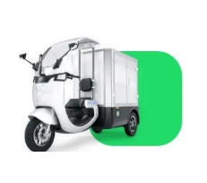 | 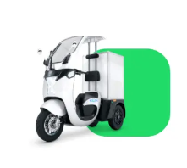 | 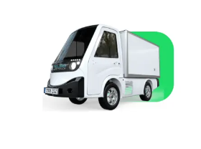
LI-M01 | M |  | Temps de travail mécanique libre | Mechanical Labor Time Free | Mano de Obra Mécanica s/d (LIBRE DE USO) | Tempo Lavoro Meccanica (Altri Servizi) | 0.00 | 0.00 | Model/Modelo | Light/Mini | Mini | Mouse | VS1 | E-Postman | Eezon | BIO-Cargo | E-Box
LI-M02 | B |  | Travail du corps Temps de travail libre | Body Work Labor Time Freee | Mano de Obra Carrocería s/d (LIBRE DE USO) | Tempo Lavoro Carrozzeria (Altri Servizi) | 0.00 | 0.00 | Code/Codigo Mano Obra | LI | MI | MO | VS | EP | EZ | BI | EB
LI-M03 | B |  | Peinture temps de travail libre | Paint Labor time Freee | Mano de Obra Pintura s/d (LIBRE DE USO) | Tempo Lavoro Pittura (Altri Servizi) | 0.00 | 0.00
LI-M04 | D |  | Diagnostic | Diagnosis | Diagnóstico /Busqueda de Averías | Diagnosi /Ricerca del guasto | 0.50 | 30.00
LI-M05 | W |  | Entretien Classe A (3 000 Km/3 mois) + huile Dif | Class A Maintenance (3,000 Km/3 months) with Gear Oil Change | Mantenimiento Clase A(3.000 Km/3 meses) con cambio de AC Dif | Tagliando Classe A (3.000 km/3 mesi) con cambio di Olio Dif | 1.00 | 60.00
LI-M06 | W |  | Entretien de classe B (tous les 6 000 km/tous les 6 mois) + huile Dif | Class B Maintenance (Every 6,000 Km/Every 6 months) with Gear Oil Change | Mantenimiento Clase B (Cada 6.000 Km/Cada 6 meses) con cambio de AC Dif | Tagliando Classe B (6.000 km/ 6 mesi) | 0.70 | 42.00
LI-M07 | W |  | lavage | wash | Lavado | Lavaggio | 0.70 | 42.00
LI-M08 | B | 8500300-R10 | Coffret Marchandise | Merchandise Box Set | Ext/Rep Conjunto de caja de mercancía | Sost. Cassa Merce | 0.17 | 10.00
LI-M09 | E | 2101010-R1011 | Batterie au lithium 7kwh | 7kwh lithium energy battery | Ext/Rep Batería de energía litio 7kwh | Sost. Batteria di Trazione del litio 7KWH | 1.00 | 60.00
LI-M10 | E | RECUBC6DZM20 | Batterie 12V (batterie au lithium) | 12V battery (lithium battery) | Ext/Rep Batería de 12V (batería de litio) | Sost.Batteria 12V (Con smontaggio Box) | 0.28 | 17.00
LI-M11 | E | 2103010-R1001 | Assemblage de moteur de transmission | transmission motor assembly | Ext/Rep Conjunto de motor de transmisión | Sost. Motore Elettrico | 0.90 | 50.00
LI-M12 | E | 2104010-R1122 | Dispositif de commande de moteur | Motor controller | Ext/Rep Controlador motor | Sost. Unitá controllo Motore | 0.30 | 18.00
LI-M13 | E | 2123010-R1111 | Ensemble convertisseur DC/DC | DC/DC converter assembly | Ext/Rep Conjunto de conversor DC/DC | Sost. Convertitore DC/DC | 0.60 | 40.00
LI-M14 | E | 2107030-R1122 | Assemblage du chargeur embarqué | On-Board Charger Assembly | Ext/Rep Conjunto de cargador a bordo | Sost. Kit Caricatore a bordo | 0.50 | 30.00
LI-M15 | E | 2107040-R1021 | Ensemble de câblage de la station de charge | Charging Dock Wiring Assembly | Ext/Rep Conjunto de puerto de carga | Prova e Sost. Interruttore di carica | 0.30 | 18.00
LI-M16 | M | 2915100-R10 | Amortisseur arrière gauche | rear shock absorber | Ext/Rep Amortiguador trasero | Sost. Ammortizzatore posteriore | 0.40 | 25.00
LI-M18 | M | 2911100-R10 | Bras oscillant arrière | rear swing arm | Ext/Rep Brazo trasero basculante | Sost. Braccio Basculante posteriore | 0.22 | 13.00
LI-M20 | M | 2916101-R10 | Ensemble de barre stabilisatrice latérale de biellette de direction arrière | Rear Tie Rod Side Stabilizer Bar Assembly | Ext/Rep Conjunto de barra estabilizadora lateral de varilla trasera | Sost. Barra stabilizzazione sospensione | 0.40 | 25.00
LI-M21 | W | 8489 | pneu | tire | Ext/Rep Neumático | Sost. Pneumatico | 0.50 | 30.00
LI-M22 | W | CTM-RA01070001-R01 | Kit de réparation du système d'inclinaison | Repait Kit Tilt System | Kit reparación Sistema de Inclinación | Kit riparazione sistema di inclinazione | 3.20 | 192.00
LI-M23 | W |  |  |  |  |  | 0.50 | 30.00
LI-M24 | B | 5602011-R10 | Châssis arrière plastique avant | Rear chassis front plastic | Ext/Rep Plastico frontal del chasis trasero (lado Caja) | Sost. Parafango | 0.50 | 30.00
LI-M25 | B | 5602012-R10 | Pare-chocs arrière | Rear bumper | Ext/Rep Parachoques trasero | Sost. Parafango posteriore in plastica | 0.33 | 20.00
LI-M26 | B | 5402011-R10 | Corps arrière gauche en plastique noir avec trou pour chargeur | Left black rear body plastic with hole for charger | Ext/Rep Plastico carroceria trasera negra izquierda con agujero para el cargador | Sost. Parafango posteriore sinistra | 0.20 | 12.00
LI-M27 | B | 5402012-R10 | Plastique de carrosserie arrière droit noir | Black right rear bodywork plastic | Ext/Rep Plastico carroceria trasera negra derecha | Sost. Parafango posteriore destro | 0.20 | 12.00
LI-M28 | B | 5302013-R10 | Aile arrière gauche | Cabin Rear left fender | Ext/Rep Panel decorativo trasero Izquierdo parte baja Cabina | Sost. Plastico sottoscocca laterale Cabina S. | 0.25 | 15.00
LI-M29 | B | 5302014-R10 | Aile arrière droite | Cabin Rear right fender | Ext/Rep Panel decorativo trasero Derecho parte baja Cabina | Sost. Plastico sottoscocca laterale Cabina D. | 0.25 | 15.00
LI-M30 | E | 7911020-R10 | Ensemble haut-parleur arrière | Rear speaker assembly | Ext/Rep altavoz trasero | Sost. Altavoce posteriore | 0.33 | 19.00
LI-M31 | E | 3603020-R10 | Ensemble terminal à distance | Remote terminal assembly Rear Gear | Ext/Rep Centralita sonsores de marcha atrás | Sost. Centralina modulo sensori marcha indietro | 0.25 | 15.00
LI-M32 | E | 4133010-R10 | Ensemble de feu indicateur de queue gauche | Left Tail Indicator Light Assembly | Ext/Rep Conjunto de la luz indicador trasera izquierda | Sost. Luce indicatore S. | 0.20 | 12.00
LI-M33 | E | 4133020-R10 | Ensemble de feu indicateur arrière droit | Right Tail Indicator Light Assembly | Ext/Rep Conjunto de la luz indicador trasera derecha | Sost. Luce indicatore D. | 0.20 | 12.00
LI-M34 | E | 4108010-R10 | Ensemble d'éclairage de plaque d'immatriculation arrière | Rear license plate light assembly | Ext/Rep Conjunto de la luz de matrícula trasera | Sost. Luce Posteriores targa | 0.15 | 10.00
LI-M35 | E | 4116010-R10 | Ensemble feu antibrouillard arrière | Rear fog light assembly | Ext/Rep Conjunto de la luz antiniebla trasera | Sost. Luce anti nebbia | 0.20 | 12.00
LI-M36 | E | 3776010-R10 | Ensemble caméra de recul | Reversing camera assembly | Ext/Rep Conjunto de cámara de marcha atrás | Sost. Telecamera posteriore | 0.23 | 14.00
LI-M37 | E | 3603010-R10 | Capteur radar de recul | Reversing radar sensor | Ext/Rep Sensor radar marcha atrás | Sost.radar del sensore P. | 0.25 | 15.00
LI-M38 | B | 8202025-R10 | Rétroviseur gauche | Left rear view mirror | Ext/Rep Espejo retrovisor izquierdo | Sost. Specchio posteriori S | 0.10 | 5.00
LI-M39 | B | 8202015-R10 | Rétroviseur droit | Right rear view mirror | Ext/Rep Espejo retrovisor derecho | Sost. Specchio posteriori D. | 0.10 | 5.00
LI-M40 | B | 8202030-R1012 | Base de rétroviseur gauche | Left rearview mirror base | Ext/Rep Base del espejo retrovisor izquierdo | Sost. Base specchietto retrovisore sinistro | 0.25 | 15.00
LI-M41 | B | 8202040-R1012 | Base de rétroviseur droit | Right rear view mirror base | Ext/Rep Base del espejo retrovisor derecho | Sost. Base dello specchietto retrovisore destro | 0.25 | 15.00
LI-M42 | W | 5205030-R10 | Lame d'essuie-glace | Wiper blade | Ext/Rep Escobilla limpiaparabrisa | Sost. Spazzole Tergicristalli | 0.05 | 3.00
LI-M43 | B | 5205020-R1011 | Bras d'essuie-glace | Wiper arm | Ext/Rep Brazo de limpiaparabrisa | Sost. Braccio tergicristalli | 0.10 | 6.00
LI-M44 | B | 5206100-R20 | Assemblage complet du toit | Complete Roof Assembly | Ext/Rep Techo completo con Luna Parabrisas | Sost. Tetto completo | 0.50 | 30.00
LI-M45 | B | 5206011-R1011 | Pare-brise de lune | Windshield glass | Ext/Rep Cristal Luna Parabrisa | Sost. Parabrezza | 0.60 | 40.00
LI-M46 | B | 4121010-R10 | Ensemble de feu stop en position haute | High Position Stop Light Assembly | Ext/Rep Conjunto de Luces combinadas delanteras | Sost. Faro Principale Anteriore | 0.47 | 28.20
LI-M47 | B | 5302010-R10 | Garniture de logo de véhicule en plastique noir | Black plastic vehicle logo trim | Ext/Rep Plastico negro enbellecedor logo vehiculo | Sost. Plastico Nero con Logo | 0.20 | 12.00
LI-M48 | B | 5302011-R10 | Panneau décoratif avant | Front decorative panel | Ext/Rep Panel decorativo delantero | Sost. Pannello Frontale | 0.40 | 25.00
LI-M49 | E | 3721010-R10 | Corne | Horn | Ext/Rep Claxon | Sost. Claxon | 0.50 | 30.00
LI-M50 | E | 7921020-R1011 | Jeu de sources USB | USB source set | Ext/Rep Conjunto de fuente USB | Sost. Presa USB | 0.3 | 20.00
LI-M51 | E | 7921010-R10 | Ensemble prise 12V | 12V outlet assembly | Ext/Rep Conjunto de toma de corriente de 12V | Sost. Presa corrente di 12 V | 0.30 | 20.00
LI-M52 | E | 7911010-R1031 | Ensemble de simulateur de son | Sound Simulator Set | Ext/Rep Conjunto de simulador de sonido | Sost. simulatore audio | 0.37 | 22.00
LI-M53 | E | 2021043 | Module capteur de GPS | GPS Module | Ext/Rep Modulo GPS | Sost. Modulo Gps | 0.50 | 30.00
LI-M54 | E | 3683010-R1013 | Boîtier de l'unité de contrôle | Control unit box | Ext/Rep BCM (Centralida de control Circuito de 12V) | Sost. Unità di controllo | 0.50 | 30.00
LI-M55 | M | 3704010-R10 | Cylindre de serrure | Lock cylinder | Ext/Rep Bombin de bloqueo | Sost. Serratura accensione con chiave | 0.43 | 26.00
LI-M56 | B | 5301100-R10 | Plastique décoratif général intérieur | Interior general decorative plastic | Ext/Rep Plastico Frontal Interior lado Conductor | Sost. Kit completo plastico zona sedile | 0.25 | 15.00
LI-M57 | E | 4111010-R10 | Ensemble de clignotant avant gauche | Left Front Turn Signal Light Assembly | Ext/Rep Conjunto de la luz intermitente delantera izquierda | Sost. Kit Luci indicatori Anteriori D | 0.33 | 20.00
LI-M58 | E | 4111020-R10 | Ensemble clignotant avant droit | Right front turn signal light assembly | Ext/Rep Conjunto de la luz intermitente delantera derecha | Sost. Set Kit Luci Indicatori Anteriori S. | 0.33 | 20.00
LI-M59 | M | 3404020-R10 | amortisseur de direction | steering damper | Ext/Rep Amortiguador direccion | Sost. Kit Ammortizzatori A. | 0.67 | 40.00
LI-M60 | M | 2905100-R10 | amortisseur avant gauche | left front shock absorber | Ext/Rep Amortiguador delantero izquierdo | Sost. Ammortizzatore A. D | 0.42 | 25.00
LI-M61 | M | 2905200-R10 | Amortisseur avant droit | Right front shock absorber | Ext/Rep Amortiguador delantero derecho | Sost. Ammortizzatore A. S | 0.42 | 25.00
LI-M62 | B | 5305011-R1011 | Couvre-bouchon supérieur et inférieur du guidon | Upper and lower handlebar cap cover | Cubierta superior e inferior de tapa de la manillar | Sost. Tappo superiore e inferiore manubrio di sterzo | 0.13 | 8.00
LI-M63 | B | 5306010-R1011 | Présentoir en plastique | Plastic display stand | Cubierta inferior de tapa de la manillar | Sost. Kit Supporto per il display in plastica | 0.53 | 32.00
LI-M64 | E | 3820020-R1021 | Affichage | Display | Ext/Rep Display | Sost. Kit completo plastica e Display zona manubrio | 0.53 | 32.00
LI-M65 | C | CTM-LIRA0103.7-R101 | Campagne Technique Tilt&Brake | Technical Campain Tilt&Brake | Campaña Técnica Tilt&Brake | Campagna técnica Tilt&Brake | 5.00 | 300.00
LI-M66 | E | 3774010-R10 | Lumières ananas et boutons gauche | Lights pineapple and left buttons | Ext/Rep Piña de luces y bototes izquierdo | Sost. Comandi luci con bottoni A. S. | 0.50 | 30.00
LI-M67 | E | 3774020-R10 | Lumières d'ananas et boutons de droite | Pineapple lights and right buttons | Ext/Rep Piña de luces y bototes derecho | Sost. Comandi luci con bottoni A. D. | 0.50 | 30.00
LI-M68 | E | 3774040-R20 | Accélérateur de gaz électrique droit | Right electric gas throttle | Ext/Rep Acelerador de puño de gas electrico derecho | Sost. Pugno di Gas | 0.50 | 30.00
LI-M69 | B | 3421010-R1011 | Guidon | Handlebar | Ext/Rep Manillar | Sost. Sterzo | 0.42 | 25.00
LI-M70 | M | 3421020-R1012 | Base de montage du guidon avec verrous à came | Handlebar mounting base with cam locks | Ext/Rep Base de instalación del manillar con levas de bloqueos | Sost. Base Sterzo con leve | 0.37 | 22.00
LI-M71 | M | 3421022-R1011 | Poignée de verrouillage d'inclinaison | Tilt lock handle | Ext/Rep Mango de bloqueo de inclinación | Sost. Leva blocco Inclinazione | 0.30 | 18.00
LI-M72 | M | 3421023-R1012 | Commande de verrouillage de stationnement | Parking lock control | Ext/Rep Mando bloqueo aparcamiento | Sost. Leva blocco Parking | 0.30 | 18.00
LI-M73 | M | 3403010-R10 | Base de montage inférieure du guidon | Lower handlebar mount base | Ext/Rep Base de montaje inferior del manillar | Sost Base inferiore del manubrio | 0.50 | 30.00
LI-M74 | M | 3101100-R10 | Ensemble jante avant | Front rim assembly | Ext/Rep Conjunto de llanta delantera | Sost. Cerchione ruota | 0.50 | 24.00
LI-M75 | W | 3501031-R10 | Disque de frein avant | Front brake disc | Ext/Rep Disco de freno delantero | Sost. Disco freno anteriore | 0.50 | 30.00
LI-M76 | C
LI-M76 | B | 3404027-R10 | Plaque déntrée dámortisserur de direction | Adjustable Steerling Shock absorber base | Ext/Rep Anclaje amortiguador de dirección | Sost. Placchetta Ammortizzatore di direzione | 0.25 | 15.00
LI-M77 | M | 3505100-R10 | frein avant gauche | left front brake | Ext/Rep Conjunto de palanca freno Izq con Bomba | Sost. Pinza Freno anteriore destro | 0.50 | 30.00
LI-M78 | M | 3505200-R10 | frein avant droit | right front brake | Ext/Rep Conjunto de palanca de Freno Der con Bomba | Sost. Pinza Freno anteriore sinistro | 0.50 | 30.00
LI-M79 | W | 3501030-R10 | Plaquette de frein avant gauche | Left front brake pad | Ext/Rep Juego de pastillas delanteras (x4) | Sost. Pastiglie anteriori | 0.50 | 30.00
LI-M80 | W | 3502030-R20 | Plaquette de frein arriete | Rear brake pad | Ext/rep Pastillas traseras | Sost. Pastiglie posteriori | 0.70 | 40.00
LI-M81 | W | 2745020-R2012 | Câble de verrouillage d'inclinaison | Tilt lock cable | Ext/Rep Cable de bloqueo de inclinación | Sost. Cavo di blocco inclinazione | 1.50 | 90.00
LI-M82 | W | 3501020-R10 | Etrier de frein avant gauche | Left brake Calliper | Ext/Rep Pinza freno delantera derecha | Sost. Cavo freno mano posteriore S. | 0.50 | 30.00
LI-M83 | W | 3501010-R10 | Etrier de frein avant droit | Right Brake Calliper | Ext/Rep Pinza freno delantera izquierda | Sost. Pinza freno Ant.Sinistra | 0.50 | 30.00
LI-M84 | M | 3506100-R10 | Circuit de frein avant | Front brake circuit | Ext/Rep Circuito de freno delantero | Sost. Circuito del freno anteriore | 1.00 | 60.00
LI-M85 | W | 3508020-R2013 | Ensemble Câble de stationnement | Parking Cable Assembly | Ext/Rep Conjunto Cables de Parking (x3) parte delantera + 2 parte traseras | Sost. Cavo anteriore freno a mano | 1.55 | 93.00
LI-M86 | W | 3508031-R10 | système de verrouillage du siège | seat latch system | Ext/Rep Cable de freno Parking parte delantera (x1) | Sost. Sistema Serratura Sedile | 1.17 | 70.20
LI-M87 | M | 2401100-R1012 | Ensemble complet d'essieu arrière | Rear Axel | Ext/Rep Conjunto Eje trasero | Sost. Treno Posteriore | 2.00 | 120.00
LI-M88 | M | 3502010-R20 | Étrier de frein arrière gauche | Left rear brake caliper | Ext/Rep Pinza de freno trasera izquierda | Sost. Pinza freno posteriore sinistra | 0.52 | 31.20
LI-M90 | M | 3502020-R20 | Étrier de frein arrière droit | Right rear brake caliper | Ext/Rep Pinza de freno trasera derecha | Sost. Pinza del freno posteriore destra | 0.52 | 31.20
LI-M91 | W | 3502040-R10 | Plaquette de frein arrière Light Slow Charge | Right rear brake pad Light Slow Charge | Ext/rep pastillass traseras (Light Carga Lenta) | Sos. Pastiglia Freno Posteriori (Light Carica Lenta) | 0.70 | 42.00
LI-M92 | B | 3102011-R10 | Ext/Rep Garde-boue avant | Front fender desassembly | Ext/Rep Guardabarro delantero (Parte delantera) | Sost. Parafango parte anteriore | 0.25 | 15.00
LI-M93 | B | 3102012-R10 | Ext/Rep Garde-boue arriet | Rear Fender desassembly | Ext/Rep guardabarro delantero (Parte trasera) | Sost. Parafango parte posteriore | 0.10 | 6.00
LI-M94 | B | 6805100-R1001 | Siege arriére | Ext/Rep Seat Back | Ext/Rep soporte respaldo asiento | Sost. Fizzazione cuscino spallare sedile | 0.42 | 25.20
LI-M95 | W | 3404030-R10 | Roulements de tige de direction Std/Rep | Std/Rep Steering stem bearings Kit | Est/Rep Juego Cojinetes caña dirección | Sost. Cuscinetti della direzione | 2.50 | 150.00
LI-M96 | W | 3502035-R10 | Disque de frein arriére | Rear Brake disk x1 | Ext/Rep Disco Freno Trasero (x1) | Sostituzione disco freno trasero x1 | 0.50 | 30.00
LI-M97 | B | 2810100-R1022 | Chassis partien avant | Front Sub frame | Ext/Rep Subchasis Delantero (Araña) | Sost. Struttura parziale carroccería parte anteriore | 1.00 | 60.00
LI-M98 | M | 3704050-R10 | système de verrouillage du siège | seat latch system | Ext/Rep Sistema de cerrojo asiento | Sost. Sistema Serratura Sedile | 0.15 | 9.00
LI-M99 | M | 5205010-R1021 | Ensemble moteur d'essuie-glace et bielle | Wiper motor and connecting rod assembly | Ext/Rep Motor del limpiaparabrisa y conjunto de biela | Sost. Motore Limpiacristalli | 0.50 | 30.00
LI-M100 | W | 3506200-R1013 | Tube de Frein arríere | Rear brake tube | Ext/Rep Tubo Circuito de freno trasero (Cambio latiguillo + purgado) | Sostituzione tubo liquido freni posteriori | 0.67 | 40.20
MI-M01 |  |  | Temps de travail mécanique libre | Mechanical Labor Time Free | Mano de Obra Mécanica s/d | Tempo Lavoro Meccanica (Altri Servizi) | 0.00 | 0.00
MI-M02 |  |  | Travail du corps Temps de travail libre | Body Work Labor Time Freee | Mano de Obra Carrocería s/d | Tempo Lavoro Carrozzeria (Altri Servizi) | 0.00 | 0.00
MI-M03 |  |  |  |  | Ext/Rep Motor de rueda |  | 0.67 | 40.20
MI-M04 |  |  |  |  | Ext/Rep Batería de 12V |  | 0.10 | 6.00
MI-M05 |  |  | Entretien Classe A (3 000 Km/3 mois) | Class A Maintenance (3,000 Km/3 months) | Mantenimiento Clase A(3.000 Km/3 meses) | Tagliando Classe A (3.000 km/3 mesi) | 1.00 | 60.00
MI-M06 |  |  | Entretien Classe B (Tous les 10.000 Km/Tous les 6 mois) | Class B Maintenance (Every 10.000 Km/Every 6 months) | Mantenimiento Clase B (Cada 10.000 Km/Cada 6 meses) | Tagliando Classe B cada(10.000 km/ 6 mesi) | 0.50 | 30.00
MO-M01 |  |  | Travail mécanique s/j | Mechanical Labor s/d | Mano de Obra Mécanica s/d | Lavoro meccanico s/d | 0.00 | 0.00
MO-M02 |  |  | Main d'oeuvre Carrosserie s/j | Workforce Bodywork s/d | Mano de Obra Carrocería s/d | Carrozzeria forza lavoro s/d | 0.00 | 0.00
MO-M03 |  |  | Travail Peinture s/d | Labor Paint s/d | Mano de Obra Pintura s/d | Labor Paint s/d | 0.00 | 0.00
MO-M04 |  |  | Diagnostic / Dépannage | Diagnosis / Troubleshooting | Diagnóstico /Busqueda de Averías | Diagnosi / Risoluzione dei problemi | 0.70 | 42.00
MO-M05 |  |  | Test routier | Road test | Prueba en carretera | Prova su strada | 0.50 | 30.00
MO-M06 |  |  | Entretien (km/ans selon tableau) | Maintenance (km/years According to Table) | Mantenimiento (km/años Según Tabla) | Manutenzione (km/anni secondo tabella) | 1.00 | 60.00
MO-M07 |  |  | Lavé | Washed | Lavado | Lavato | 0.70 | 42.00
MO-M08 |  |  | Ext/Rep Télécaméra arrière | Ext/Rep Telecamera rear | Ext/Rep Telecamera posteriore | Telecamera Ext/Rep posteriore | 0.20 | 12.00
MO-M09 |  |  | Ext/Rep Pédale d'accélérateur | Ext/Rep Accelerator pedal | Ext/Rep Pedal acelerador | Pedale acceleratore Ext/Rep | 0.40 | 24.00
MO-M10 |  |  | Levier de changement de vitesse Ext/Rep | Ext/Rep Shift Lever | Ext/Rep Palanca de cambio | Leva cambio est/rep | 0.10 | 6.00
MO-M11 |  |  | Support moteur Ext/Rep | Ext/Rep Motor mount | Ext/Rep Soporte del motor | Supporto motore est/rep | 1.30 | 78.00
MO-M12 |  |  | Prise en charge du décélérateur Ext/Rep | Ext/Rep Decelerator Support | Ext/Rep Soporte de desacelerador | Supporto deceleratore est/rep | 0.80 | 48.00
MO-M13 |  |  | Ext/Rep Assemblage d'arbre d'entraînement à vitesse constante droit | Ext/Rep Constant Velocity Drive Shaft Assembly Right | Ext/Rep Conjunto de eje de transmisión de velocidad constante a la derecha | Gruppo albero di trasmissione a velocità costante Ext/Rep a destra | 1.50 | 90.00
MO-M14 |  |  | Ensemble d'arbre d'entraînement à vitesse constante Ext/Rep gauche | Ext/Rep Left Constant Velocity Drive Shaft Assembly | Ext/Rep Conjunto de eje de transmisión de velocidad constante izquierda | Ext/Rep Left Gruppo albero di trasmissione a velocità costante | 1.50 | 90.00
MO-M15 |  |  | Ext/Rep Ensemble bras oscillant droit de la suspension avant | Ext/Rep Front Suspension Right Swing Arm Assembly | Ext/Rep Suspensión delantera Conjunto de brazo oscilante derecho | Gruppo braccio oscillante destro sospensione anteriore Ext/Rep | 1.00 | 60.00
MO-M16 |  |  | Ext/Rep Ensemble bras oscillant gauche de la suspension avant | Ext/Rep Front Suspension Left Swing Arm Assembly | Ext/Rep Suspensión delantera Conjunto de brazo oscilante izquierdo | Gruppo braccio oscillante sinistro sospensione anteriore Ext/Rep | 1.00 | 60.00
MO-M17 |  |  | Ensemble amortisseur arrière droit Ext/Rep | Ext/Rep Right Rear Shock Assembly | Ext/Rep Conjunto de amortiguador trasero derecho | Gruppo ammortizzatore posteriore destro Ext/Rep | 0.80 | 48.00
MO-M18 |  |  | Roulement de roue Ext/Rep | Ext/Rep Wheel Bearing | Ext/Rep Rodamiento de rueda | Cuscinetto ruota Ext/Rep | 0.80 | 48.00
MO-M19 |  |  | Plaquettes de frein Ext/Rep | Ext/Rep Brake Pads | Ext/Rep Pastillas de freno | Pastiglie freno Ext/Rep | 0.50 | 30.00
MO-M20 |  |  | Frein à disque Ext/Rep | Ext/Rep Disc Brake | Ext/Rep Disco del freno | Freno a disco Ext/Rep | 0.80 | 48.00
MO-M21 |  |  | Ext/Rep Moyeu de roue | Ext/Rep Wheel hub | Ext/Rep Cubo de las ruedas | Mozzo ruota Ext/Rep | 1.00 | 60.00
MO-M22 |  |  | Câble de frein de stationnement droit Ext/Rep | Ext/Rep Right Parking Brake Cable Assembly | Ext/Rep Conjunto de cable de freno de estacionamiento derecho | Gruppo cavo freno di stazionamento Ext/Rep destro | 0.80 | 48.00
MO-M23 |  |  | Tringle et bille Ext/Rep Track | Ext/Rep Track Rod & Ball | Ext/Rep Barra de dirección y bola | Canna e palla da pista Ext/Rep | 0.50 | 30.00
MO-M24 |  |  | Ext/Rep Pédale de frein | Ext/Rep Brake pedal | Ext/Rep Pedal de freno | Pedale freno Ext/Rep | 1.50 | 90.00
MO-M25 |  |  | Ensemble de cylindre de frein Ext/Rep | Ext/Rep Brake Cylinder Assembly | Ext/Rep Conjunto del cilindro de freno | Gruppo cilindro freno Ext/Rep | 0.80 | 48.00
MO-M26 |  |  | Arbitrage Ext/Rep | Ext/Rep Arbitration | Ext/Rep Arbitraje | Arbitrato est/rappresentante | 0.80 | 48.00
MO-M27 |  |  | Commutateur de feux stop ext/rep | Ext/Rep Brake Light Switch | Ext/Rep Interruptor de la luz de freno | Interruttore luce freno Ext/Rep | 0.80 | 48.00
MO-M28 |  |  | Volant Ext/Rep | Ext/Rep Flywheel | Ext/Rep Volante | Volano est/rep | 0.30 | 18.00
MO-M29 |  |  | Ext/Rep Ensemble amortisseur arrière gauche | Ext/Rep Left Rear Shock Assembly | Ext/Rep Conjunto de amortiguador trasero izquierdo | Gruppo ammortizzatore posteriore sinistro Ext/Rep | 0.80 | 48.00
MO-M30 |  |  | Ext/Rep durite de frein arrière gauche | Ext/Rep Left Rear Brake Hose | Ext/Rep Manguera de freno trasero izquierda | Tubo freno posteriore sinistro Ext/Rep | 0.30 | 18.00
MO-M31 |  |  | Ensemble amortisseur avant Ext/Rep | Ext/Rep Front Shock Assembly | Ext/Rep Conjunto del amortiguador delantero | Gruppo ammortizzatore anteriore Ext/Rep | 0.50 | 30.00
MO-M32 |  |  | Étrier de frein avant Ext/Rep | Ext/Rep Front Brake Caliper Assembly | Ext/Rep Conjunto de pinza del freno delantero | Gruppo pinza freno anteriore Ext/Rep | 0.70 | 42.00
MO-M33 |  |  | Durite de frein avant Ext/Rep | Ext/Rep Front Brake Hose | Ext/Rep Manguera del freno delantero | Tubo freno anteriore Ext/Rep | 0.30 | 18.00
MO-M34 |  |  | Durite de frein avant Ext/Rep | Ext/Rep Front Brake Hose | Ext/Rep Tubo de freno delantero | Tubo freno anteriore Ext/Rep | 1.20 | 72.00
MO-M35 |  |  | Module de contrôle EPS Ext/Rep | Ext/Rep EPS control module | Ext/Rep Módulo de control EPS | Modulo di controllo EPS est/rep | 0.30 | 18.00
MO-M36 |  |  | Batterie Ext/Rep | Ext/Rep Battery Pack | Ext/Rep Paquete de batería | Batteria Ext/Rep | 4.00 | 240.00
MO-M37 |  |  | Ext/Rep Châssis Corps | Ext/Rep Frame Body | Ext/Rep Cuerpo de marco | Corpo telaio est/rep | 24.00 | 1440.00
MO-M38 |  |  | Pare-chocs arrière Ext/Rep | Ext/Rep Rear Bumper | Ext/Rep Parachoques trasero | Paraurti posteriore Ext/Rep | 0.70 | 42.00
MO-M39 |  |  | Support de pare-chocs arrière Ext/Rep | Ext/Rep Rear Bumper Braket | Ext/Rep Braket de parachoques trasero | Staffa paraurti posteriore Ext/Rep | 0.30 | 18.00
MO-M40 |  |  | Logo poste/rep | Ext/Rep Logo | Ext/Rep Logo | Logo esterno/rappresentante | 0.20 | 12.00
MO-M41 |  |  | Pare-chocs avant Ext/Rep | Ext/Rep Front Bumper | Ext/Rep Parachoques delantero | Paraurti anteriore Ext/Rep | 0.70 | 42.00
MO-M42 |  |  | Ensemble de boucle de ceinture de sécurité Ext/Rep | Ext/Rep Seat Belt Buckle Assembly | Ext/Rep Conjunto de hebilla del cinturón de seguridad | Gruppo fibbia cintura di sicurezza Ext/Rep | 0.20 | 12.00
MO-M43 |  |  | Ceinture de sécurité Ext/Rep | Ext/Rep seat belt | Ext/Rep cinturón de seguridad | Cintura di sicurezza Ext/Rep | 0.40 | 24.00
MO-M44 |  |  | Assemblage du pot ext/rep | Ext/Rep Pot Assembly | Ext/Rep Ensamblaje de olla | Assemblaggio vaso est/rep | 0.30 | 18.00
MO-M45 |  |  | Assemblage du siège ext/rep | Ext/Rep Seat Assembly | Ext/Rep Asamblea de asiento | Assemblaggio sedile est/rep | 0.50 | 30.00
MO-M46 |  |  | Rétroviseur Ext/Rep | Ext/Rep Rear view mirror | Ext/Rep Espejo retrovisor | Specchietto retrovisore Ext/Rep | 0.10 | 6.00
MO-M47 |  |  | Ensemble de pare-soleil droit Ext/Rep | Ext/Rep Right Sun Visor Assembly | Ext/Rep Asamblea de visera del sol derecho | Gruppo parasole destro Ext/Rep | 0.10 | 6.00
MO-M48 |  |  | Assemblage du panneau de garniture droit Ext/Rep | Ext/Rep Right Trim Panel Assembly | Ext/Rep Conjunto de panel de ajuste derecho | Ext/Rep Right Trim Panel Assembly | 0.10 | 6.00
MO-M49 |  |  | Ext/Rep Assemblage du panneau de garniture gauche | Ext/Rep Left trim panel assembly | Ext/Rep Conjunto del panel de ajuste izquierdo | Ext/Rep Gruppo pannello di rivestimento sinistro | 0.10 | 6.00
MO-M50 |  |  | Ensemble de sortie d'air Ext/Rep | Ext/Rep air outlet assembly | Ext/Rep ensamblaje de la salida de aire | Gruppo uscita aria Ext/Rep | 0.10 | 6.00
MO-M51 |  |  | Ensemble de porte Ext/Rep | Ext/Rep door assembly | Ext/Rep conjunto de la puerta | Assemblaggio porta Ext/Rep | 1.50 | 90.00
MO-M52 |  |  | Bande d'étanchéité Ext/Rep | Ext/Rep sealing strip | Ext/Rep tira de sellado | Nastro sigillante Ext/Rep | 0.40 | 24.00
MO-M53 |  |  | Poignée de porte Ext/Rep | Ext/Rep door handle | Ext/Rep manija de la puerta | Maniglia per porta Ext/Rep | 0.20 | 12.00
MO-M54 |  |  | Ensemble de serrure de porte droite Ext/Rep | Ext/Rep Right Door Lock Assembly | Ext/Rep Conjunto de cerradura de la puerta derecha | Gruppo serratura porta Ext/Rep destra | 0.50 | 30.00
MO-M55 |  |  | Ensemble de pare-soleil gauche Ext/Rep | Ext/Rep Left Sun Visor Assembly | Ext/Rep Asamblea de visera del sol izquierdo | Gruppo parasole sinistro Ext/Rep | 0.10 | 6.00
MO-M56 |  |  | Antenne Ext/Rep | Ext/Rep Antenna | Ext/Rep Antena | Antenna Ext/Rep | 0.70 | 42.00
MO-M57 |  |  | Assemblage d'airbag ext/rep | Ext/Rep Airbag Assembly | Ext/Rep Ensamblaje de airbag | Gruppo Airbag Ext/Rep | 0.20 | 12.00
MO-M58 |  |  | Moteur de lavage Ext/Rep | Ext/Rep Wash motor | Ext/Rep Motor de lavado | Motore lavaggio est/rep | 0.30 | 18.00
MO-M59 |  |  | Ext/Rep Lampe Lumière | Ext/Rep Lamp Light | Ext/Rep Luz de lámpara | Spia Ext/Rep | 0.30 | 18.00
MO-M60 |  |  | Ext/Rep Câble négatif de la batterie | Ext/Rep Battery negative cable | Ext/Rep Batería cable negativo | Cavo negativo batteria Ext/Rep | 0.20 | 12.00
MO-M61 |  |  | Batterie Ext/Rep 12V | Ext/Rep 12V Battery | Ext/Rep Batería de 12V | Batteria Ext/Rep 12V | 0.30 | 18.00
MO-M62 |  |  | Ensemble de clignotant droit Ext/Rep | Ext/Rep Right Turn Signal Assembly | Ext/Rep Conjunto de señal de giro a la derecha | Gruppo segnale di svolta a destra Ext/Rep | 0.30 | 18.00
MO-M63 |  |  | Bras d'essuie-glace Ext/Rep | Ext/Rep Wiper Arm | Ext/Rep Brazo del limpiaparabrisas | Braccio tergicristallo est/rip | 0.10 | 6.00
MO-M64 |  |  | Balai d'essuie-glace Ext/Rep | Ext/Rep Wiper Blade | Ext/Rep Escobilla de limpiaparabrisas | Spazzola tergicristallo est/rep | 0.10 | 6.00
MO-M65 |  |  | Ext/Rep Éclairage de plaque d'immatriculation | Ext/Rep License plate light | Ext/Rep Luz de la placa del auto | Luce targa Ext/Rep | 0.30 | 18.00
MO-M66 |  |  | Moteur d'essuie-glace Ext/Rep | Ext/Rep Wiper Motor | Ext/Rep Motor del limpiaparabrisas | Motore tergicristallo est/rep | 0.40 | 24.00
MO-M67 |  |  | Lampe de recul Ext/Rep | Ext/Rep Reverse Lamp | Ext/Rep Lámpara inversa | Spia Ext/Rep Reverse | 0.30 | 18.00
MO-M68 |  |  | Ext/Rep Feu stop | Ext/Rep Brake light | Ext/Rep Luz de freno | Luce freno Ext/Rep | 0.30 | 18.00
MO-M69 |  |  | Assemblage du panneau de commande A/C Ext/Rep | Ext/Rep A/C Control Panel Assembly | Ext/Rep Conjunto del panel de control de aire acondicionado | Assemblaggio pannello di controllo A/C Ext/Rep | 0.50 | 30.00
MO-M70 |  |  | Ensemble d'évaporateur Ext/Rep (y compris l'inspection des fuites et le réfrigérant d'appoint) | Ext/Rep Evaporator Assembly (including leak inspection and make-up refrigerant) | Ext/Rep Conjunto del evaporador (incluida la inspección de fugas y el refrigerante de relleno) | Gruppo evaporatore Ext/Rep (compresa l'ispezione delle perdite e il refrigerante di reintegro) | 0.80 | 48.00
MO-M71 |  |  | Ext/Rep Condenser Assembly (y compris le contrôle des fuites et le réfrigérant d'appoint) | Ext/Rep Condenser Assembly (including leak check and make-up refrigerant) | Ext/Rep Conjunto del condensador (incluida la inspección de fugas y el refrigerante de relleno) | Gruppo condensatore Ext/Rep (incluso controllo perdite e refrigerante di reintegro) | 0.80 | 48.00
MO-M72 |  |  | Prise en charge du compresseur Ext/Rep | Ext/Rep Compressor Support | Ext/Rep Soporte del compresor | Supporto compressore est/rep | 0.40 | 24.00
MO-M73 |  |  | Ensemble compresseur Ext/Rep | Ext/Rep Compressor Assembly | Ext/Rep Ensamblaje del compresor | Gruppo compressore Ext/Rep | 0.80 | 48.00
MO-M74 |  |  | Ext/Rep Tuyau haute pression | Ext/Rep High pressure pipe | Ext/Rep Tubería de alta presión | Ext/Rep Tubo alta pressione | 1.50 | 90.00
MO-M75 |  |  | Ext/Rep Tuyau basse pression | Ext/Rep Low pressure pipe | Ext/Rep Tubería de baja presión | Ext/Rep Tubo bassa pressione | 1.50 | 90.00
MO-M76 |  |  | Moteur Ext/Rep | Ext/Rep Motor | Ext/Rep Motor | Motore est/rep | 3.00 | 180.00
MO-M77 |  |  | Ensemble décélérateur Ext/Rep | Ext/Rep Decelerator Assembly | Ext/Rep Ensamblaje del desacelerador | Gruppo deceleratore Ext/Rep | 3.00 | 180.00
MO-M78 |  |  | Ensemble d'instruments Ext/Rep | Ext/Rep Instrument Assembly | Ext/Rep Ensamblaje de instrumentos | Gruppo strumento est/rep | 0.70 | 42.00
MO-M79 |  |  | Commutateur de feux de détresse Ext/Rep | Ext/Rep Hazard Warning Light Switch | Ext/Rep Interruptor de luz de advertencia de peligro | Interruttore spia di pericolo Ext/Rep | 0.20 | 12.00
MO-M80 |  |  | Ext/Rep Mp5 | Ext/Rep Mp5 | Ext/Rep Mp5 | Ext/Rep Mp5 | 0.50 | 30.00
MO-M81 |  |  | Faisceau de câblage d'instrument Ext/Rep | Ext/Rep Instrument Wiring Harness | Ext/Rep Arnés de cableado de instrumentos | Cablaggio strumento Ext/Rep | 4.00 | 240.00
MO-M82 |  |  | Faisceau de batterie Ext/Rep Power (négatif) | Ext/Rep Power Battery Harness (Negative) | Ext/Rep Arnés de la batería de alimentación (negativo) | Cablaggio batteria Ext/Rep Power (negativo) | 0.50 | 30.00
MO-M83 |  |  | Faisceau de câblage haute tension du contrôleur de moteur Ext/Rep (positif) | Ext/Rep Motor Controller High Voltage Wiring Harness (Positive) | Ext/Rep Controlador de motor Arnés de cableado de alto voltaje (positivo) | Cablaggio ad alta tensione controller motore Ext/Rep (positivo) | 0.50 | 30.00
MO-M84 |  |  | Faisceau de câblage haute tension du contrôleur de moteur Ext/Rep (négatif) | Ext/Rep Motor Controller High Voltage Wiring Harness (Negative) | Ext/Rep Controlador de motor Arnés de cableado de alto voltaje (negativo) | Cablaggio ad alta tensione controller motore Ext/Rep (negativo) | 0.50 | 30.00
MO-M85 |  |  | Faisceau de câblage de communication de batterie électrique Ext/Rep | Ext/Rep Electrical Battery Communication Wiring Harness | Ext/Rep Arnés de cableado de comunicación de batería eléctrica | Cablaggio di comunicazione batteria elettrica Ext/Rep | 0.50 | 30.00
MO-M86 |  |  | Chargeur Ext/Rep 3.3kw | Ext/Rep 3.3kw charger | Ext/Rep Cargador de 3.3kw | Caricabatterie Ext/Rep da 3,3kw | 0.50 | 30.00
MO-M87 |  |  | Convertisseur DC/DC Ext/Rep | Ext/Rep DC/DC Converter | Ext/Rep Convertidor DC/DC | Convertitore c.c./c.c. est/rep | 0.50 | 30.00
MO-M88 |  |  | Boîtier de commande haute tension Ext/Rep | Ext/Rep High Voltage Control Box | Ext/Rep Caja de control de alto voltaje | Scatola di controllo ad alta tensione Ext/Rep | 0.30 | 18.00
MO-M89 |  |  | Port de charge externe/rép. | Ext/Rep Load Port | Ext/Rep Puerto de carga | Porta di carico est/rep | 0.20 | 12.00
MO-M90 |  |  | Relais de boîtier de commande haute tension Ext/Rep | Ext/Rep High Voltage Control Box Relay | Ext/Rep Relé de caja de control de alto voltaje | Relè della scatola di controllo ad alta tensione Ext/Rep | 0.70 | 42.00
MO-M91 |  |  | Faisceau de câblage d'airbag ext/rep | Ext/Rep Airbag Wiring Harness | Ext/Rep Arnés de cableado de airbag | Cablaggio Airbag Ext/Rep | 2.00 | 120.00
MO-M92 |  |  | Commutateur de démarrage Ext/Rep | Ext/Rep Start Switch | Ext/Rep Interruptor de inicio | Interruttore di avvio est/rep | 0.20 | 12.00
MO-M93 |  |  | Commutateur de feux stop ext/rep | Ext/Rep Brake Light Switch | Ext/Rep Interruptor de la luz de freno | Interruttore luce freno Ext/Rep | 0.20 | 12.00
MO-M94 |  |  | Commutateur de voyant d'avertissement Ext/Rep | Ext/Rep Warning Light Switch | Ext/Rep Interruptor de luz de advertencia | Interruttore spia Ext/Rep | 0.20 | 12.00
MO-M95 |  |  | Commutateur de phare Ext/Rep | Ext/Rep Headlight switch | Ext/Rep Interruptor de los faros | Interruttore fari Ext/Rep | 0.30 | 18.00
MO-M96 |  |  | Commutateur d'essuie-glace Ext/Rep | Ext/Rep Wiper Switch | Ext/Rep Interruptor de limpiaparabrisas | Interruttore tergicristallo est/rip | 0.30 | 18.00
VS-M01 |  |  | Travail mécanique s/j | Mechanical Labor s/d | Mano de Obra Mécanica s/d | Lavoro meccanico s/d | 0.00 | 0.00
VS-M02 |  |  | Main d'oeuvre Carrosserie s/j | Workforce Bodywork s/d | Mano de Obra Carrocería s/d | Carrozzeria forza lavoro s/d | 0.00 | 0.00
VS-M03 |  |  | Travail Peinture s/d | Labor Paint s/d | Mano de Obra Pintura s/d | Labor Paint s/d | 0.00 | 0.00
VS-M04 |  |  | Diagnostic / Dépannage | Diagnosis / Troubleshooting | Diagnóstico /Busqueda de Averías | Diagnosi / Risoluzione dei problemi | 0.50 | 30.00
VS-M05 |  |  | Entretien Classe A (1 000 Km/3 mois) | Class A Maintenance (1,000 Km/3 months) | Mantenimiento Clase A (3.000 Km/3 meses) | Tagliando Classe A (1.000 km/3 mesi) | 0.50 | 30.00
VS-M06 |  |  | Entretien de classe B (tous les 3 000 km/tous les 6 mois) | Class B Maintenance (Every 3,000 Km/Every 6 months) | Mantenimiento Clase B (Cada 3.000 Km/Cada 6 meses) | Tagliando Classe B (3.000 km/ 6 mesi) | 0.20 | 12.00
VS-M07 |  |  | Lavé | Washed | Lavado | Lavato | 0.30 | 18.00
VS-M08 |  |  | Grand écran Ext/Rep | Ext/Rep Large Screen | Ext/Rep Pantalla grande | Schermo grande est/rep | 0.30 | 18.00
VS-M09 |  |  | Couverture de phare arrière Ext/Rep | Ext/Rep Rear Headlight Cover | Ext/Rep Cubierta trasera del faro | Copertura faro posteriore Ext/Rep | 0.30 | 18.00
VS-M10 |  |  | Ext/Rep Voyant feu arrière droit | Ext/Rep Right rear light indicator light | Ext/Rep Piloto indicador luz trasera derecha | Ext/Rep Spia luce posteriore destra | 0.10 | 6.00
VS-M11 |  |  | Ext/Rep Témoin de feu arrière gauche | Ext/Rep Left taillight indicator light | Ext/Rep Piloto indicador luz trasera izquierda | Spia Ext/Rep fanale posteriore sinistro | 0.10 | 6.00
VS-M12 |  |  | Affichage Ext/Rep | Ext/Rep Display | Ext/Rep Display | Visualizzazione est/rep | 0.30 | 18.00
VS-M13 |  |  | Contrôleur Ext/Rep (version vitesse 3500W) | Ext/Rep Controller (3500W speed version) | Ext/Rep Controlador (versión de 3500 W de velocidad) | Controller Ext/Rep (versione velocità 3500 W) | 0.20 | 12.00
VS-M14 |  |  | Ensemble de commutateur combiné Ext/Rep gauche | Ext/Rep Left Combination Switch Assembly | Ext/Rep Conjunto de interruptor de combinación izquierdo | Gruppo interruttore combinato Ext/Rep sinistro | 0.30 | 18.00
VS-M15 |  |  | Ensemble de commutateur combiné Ext/Rep droit | Ext/Rep Right Combination Switch Assembly | Ext/Rep Conjunto de interruptor de combinación derecho | Gruppo interruttore combinato Ext/Rep destro | 0.30 | 18.00
VS-M16 |  |  | Guidon Ext/Rep | Ext/Rep Handlebar | Ext/Rep Manillar | Manubrio est/rep | 0.10 | 6.00
VS-M17 |  |  | Ext/Rep Contrepoids du guidon | Ext/Rep Handlebar counterweight | Ext/Rep Contrapeso manillar | Contrappeso manubrio Ext/Rep | 0.05 | 3.00
VS-M18 |  |  | Ext/Rep Rétroviseur droit | Ext/Rep Right rear view mirror | Ext/Rep Espejo retrovisor derecho | Ext/Rep Specchietto retrovisore destro | 0.05 | 3.00
VS-M19 |  |  | Ext/Rep Rétroviseur gauche | Ext/Rep Left rear view mirror | Ext/Rep Espejo retrovisor izquierdo | Ext/Rep Specchietto retrovisore sinistro | 0.05 | 3.00
VS-M20 |  |  | Poignée de direction Ext/Rep | Ext/Rep Direction handle | Ext/Rep Manija de dirección | Maniglia di direzione est/rep | 0.30 | 18.00
VS-M21 |  |  | Ext/Rep Direction pour tenir le tube | Ext/Rep Direction to hold the tube | Ext/Rep Dirección para sujetar el tubo | Ext/Rep Direction per tenere il tubo | 0.20 | 12.00
VS-M22 |  |  | Carte de liaison montante Ext/Rep | Ext/Rep Uplink Board | Ext/Rep Tablero de enlace ascendente | Ext/Rep Uplink Board | 0.30 | 18.00
VS-M23 |  |  | Base de support de guidon Ext/Rep | Ext/Rep Handlebar support base | Ext/Rep Base soporte Manillar | Base supporto manubrio Ext/Rep | 0.50 | 30.00
VS-M24 |  |  | Ext/Rep Bride Bolt 10x45 (couleur trivalente) | Ext/Rep Flange Bolt 10x45 (Trivalent Color) | Ext/Rep Perno de brida 10x45 (color trivalente) | Bullone flangia Ext/Rep 10x45 (colore trivalente) | 0.50 | 30.00
VS-M25 |  |  | Blocage de verrouillage d'adresse externe/rép. | Ext/Rep Address Lock Block | Ext/Rep Bloque de bloqueo de dirección | Blocco indirizzo est/rep | 0.50 | 30.00
VS-M26 |  |  | Contre-écrou Ext/Rep avec bride 10x1.25 | Ext/Rep Locknut with flange 10x1.25 | Ext/Rep Contratuerca con brida 10x1,25 | Ext/Rep Controdado con flangia 10x1,25 | 0.50 | 30.00
VS-M27 |  |  | Ensemble de roue avant Ext/Rep | Ext/Rep Front Wheel Assembly | Ext/Rep Ensamblaje de rueda delantera | Gruppo ruota anteriore Ext/Rep | 0.30 | 18.00
VS-M28 |  |  | Pneus Ext/Rep (100 / 80-16) | Ext/Rep Tires (100 / 80-16) | Ext/Rep Neumáticos (100 / 80-16) | Pneumatici Ext/Rep (100 / 80-16) | 0.50 | 30.00
VS-M29 |  |  | Ext/Rep Essieu avant | Ext/Rep Front Axle | Ext/Rep Eje frontal | Assale anteriore Ext/Rep | 0.15 | 9.00
VS-M30 |  |  | Ext/Rep Moyeu côté roue avant | Ext/Rep Front Wheel Side Hub | Ext/Rep Buje del lado de la rueda delantera | Mozzo lato ruota anteriore Ext/Rep | 0.15 | 9.00
VS-M31 |  |  | Vanne Ext/Rep | Ext/Rep Valve | Ext/Rep Válvula | Valvola Ext/Rep | 0.20 | 12.00
VS-M32 |  |  | Joint d'huile Ext/Rep (φ20xφ32x5) | Ext/Rep Oil Seal (φ20xφ32x5) | Ext/Rep Sello de aceite (φ20xφ32x5) | Paraolio Ext/Rep (φ20xφ32x5) | 0.15 | 9.00
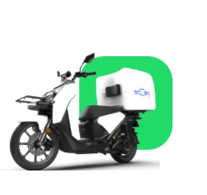
VS-M33 |  |  | Ext/Rep Garde-boue avant (peinture) | Ext/Rep Front fender (paint) | Ext/Rep Guardabarros delantero (pintura) | Ext/Rep Parafango anteriore (vernice) | 0.30 | 18.00
VS-M34 |  |  | Ext/Rep Amortisseur avant droit | Ext/Rep Right front shock absorber | Ext/Rep Amortiguador delantero derecho | Ext/Rep Ammortizzatore anteriore destro | 0.60 | 36.00
VS-M35 |  |  | Ext/Rep Amortisseur avant gauche | Ext/Rep Left front shock absorber | Ext/Rep Amortiguador delantero izquierdo | Ext/Rep Ammortizzatore anteriore sinistro | 0.60 | 36.00
VS-M36 |  |  | Ext/Rep Rétroréflecteur latéral | Ext/Rep Lateral retroreflector | Ext/Rep Retrorreflector lateral | Ext/Rep Catadiottro laterale | 0.05 | 3.00
VS-M37 |  |  | Collier de serrage de durite de frein Ext/Rep | Ext/Rep Brake Hose Clamp | Ext/Rep Abrazadera de manguera de freno | Fascetta per tubo freno Ext/Rep | 0.10 | 6.00
VS-M38 |  |  | Paquet CBS Ext/Rep | Ext/Rep CBS Packet | Ext/Rep Paquete CBS | Pacchetto CBS est/rep | 0.30 | 18.00
VS-M39 |  |  | Disque de frein avant Ext/Rep | Ext/Rep Front Brake Disc | Ext/Rep Disco de freno delantero | Disco freno anteriore Ext/Rep | 0.50 | 30.00
VS-M40 |  |  | Ext/Rep Frein à disque arrière | Ext/Rep Disc brake rear | Ext/Rep Disco de freno trasero | Disco freno posteriore Ext/Rep | 0.60 | 36.00
VS-M41 |  |  | Poignée de frein arrière Ext/Rep | Ext/Rep Rear Brake Handle | Ext/Rep Mango de freno trasero | Maniglia freno posteriore Ext/Rep | 0.10 | 6.00
VS-M42 |  |  | Poignée de frein avant Ext/Rep | Ext/Rep Front Brake Handle | Ext/Rep Mango de freno delantero | Maniglia freno anteriore Ext/Rep | 0.10 | 6.00
VS-M43 |  |  | Commutateur de feu stop arrière Ext/Rep | Ext/Rep Rear Brake Light Switch | Ext/Rep Interruptor de luz de freno trasero | Interruttore luce freno posteriore Ext/Rep | 0.40 | 24.00
VS-M44 |  |  | Commutateur de feu stop avant ext/rep | Ext/Rep Front Brake Light Switch | Ext/Rep Interruptor de luz de freno delantero | Interruttore luce freno anteriore Ext/Rep | 0.40 | 24.00
VS-M45 |  |  | Plaquette de frein avant Ext/Rep (jeu) | Ext/Rep Front Brake Pad (Set) | Ext/Rep Pastilla de freno delantero (juego) | Ext/Rep Pastiglia freno anteriore (jeu) | 0.20 | 12.00
VS-M46 |  |  | Plaquette de frein arrière Ext/Rep (jeu) | Ext/Rep Rear Brake Pad (Set) | Ext/Rep Pastilla de freno trasero (juego) | Ext/Rep Pastiglia freno posteriore (jeu) | 0.20 | 12.00
VS-M47 |  |  | Ext/Rep Ressort de rappel du frein avant | Ext/Rep Front Brake Return Spring | Ext/Rep Resorte de retorno del freno delantero | Molla di ritorno freno anteriore Ext/Rep | 0.30 | 18.00
VS-M48 |  |  | Ext/Rep Ressort de rappel du frein arrière | Ext/Rep Rear Brake Return Spring | Ext/Rep Resorte de retorno del freno trasero | Molla di ritorno freno posteriore Ext/Rep | 0.30 | 18.00
VS-M49 |  |  | Bloc d'orifice de maître-cylindre Ext/Rep | Ext/Rep Master Cylinder Port Block | Ext/Rep Bloque de conexión del cilindro principal | Ext/Rep Blocco collegamento cilindro principale | 0.20 | 12.00
VS-M50 |  |  | Ext/Rep Support latéral droit | Ext/Rep Right Side Bracket | Ext/Rep Soporte del lado derecho | Staffa laterale destra Ext/Rep | 0.10 | 6.00
VS-M51 |  |  | Ext/Rep Support latéral gauche | Ext/Rep Left Side Support | Ext/Rep Soporte del lado izquierdo | Supporto lato sinistro est/rap | 0.10 | 6.00
VS-M52 |  |  | Ressort de support latéral Ext/Rep | Ext/Rep Side Support Spring | Ext/Rep Resorte de soporte lateral | Molla di supporto laterale est/rep | 0.05 | 3.00
VS-M53 |  |  | Ressort auxiliaire de support latéral Ext/Rep | Ext/Rep Side Support Auxiliary Spring | Ext/Rep Resorte auxiliar de soporte lateral | Molla ausiliaria supporto laterale Ext/Rep | 0.05 | 3.00
VS-M54 |  |  | Commutateur d'arrêt latéral Ext/Rep | Ext/Rep Side Stand Off Switch | Ext/Rep Interruptor de apagado del soporte lateral | Interruttore di disattivazione del cavalletto laterale Ext/Rep | 0.40 | 24.00
VS-M55 |  |  | Ext/Rep Support latéral axe rotatif | Ext/Rep Rotating axis lateral support | Ext/Rep Eje giratorio soporte lateral | Ext/Rep Supporto laterale asse rotante | 0.10 | 6.00
VS-M56 |  |  | Soutien principal Ext/Rep | Ext/Rep Main Support | Ext/Rep Soporte principal | Supporto principale est/rep | 0.20 | 12.00
VS-M57 |  |  | Arbre de support principal Ext/Rep | Ext/Rep Main Support Shaft | Ext/Rep Eje de soporte principal | Albero di supporto principale est/rep | 0.20 | 12.00
VS-M58 |  |  | Ressort de support principal Ext/Rep | Ext/Rep Main Support Spring | Ext/Rep Resorte de soporte principal | Centro assistenza principale est/rep | 0.05 | 3.00
VS-M59 |  |  | Ext/Rep Support principal et ressort auxiliaire | Ext/Rep Main support and auxiliary spring | Ext/Rep Soporte principal y muelle auxiliar | Ext/Rep Supporto principale e molla ausiliaria | 0.05 | 3.00
VS-M60 |  |  | Jeu de cadres Ext/Rep | Ext/Rep Frameset | Ext/Rep Conjunto de marco | Frameset est/rip | 0.40 | 24.00
VS-M61 |  |  | Amortisseur arrière Ext/Rep | Ext/Rep Rear Shock | Ext/Rep Amortiguador trasero | Ammortizzatore posteriore Ext/Rep | 0.40 | 24.00
VS-M62 |  |  | Étagère arrière ext/rep | Ext/Rep Rear Shelf | Ext/Rep Estante trasero | Scaffale posteriore Ext/Rep | 0.20 | 12.00
VS-M63 |  |  | Support de plaque d'immatriculation Ext/Rep | Ext/Rep License Plate Bracket | Ext/Rep Soporte de placa de matrícula | Staffa targa Ext/Rep | 0.10 | 6.00
VS-M64 |  |  | Support avant Ext/Rep | Ext/Rep Front Support | Ext/Rep Soporte delantero | Supporto frontale est/rep | 0.50 | 30.00
VS-M65 |  |  | Ext/Rep Panier avant | Ext/Rep Front basket | Ext/Rep Cesta delantera | Cestino anteriore est/rap | 0.10 | 6.00
VS-M66 |  |  | Étagère avant Ext/Rep | Ext/Rep Front Shelf | Ext/Rep Estante frontal | Scaffale anteriore Ext/Rep | 0.20 | 12.00
VS-M67 |  |  | Étagère droite Ext/Rep | Ext/Rep Right Shelf | Ext/Rep Estante derecho | Scaffale destro est/rap | 0.20 | 12.00
VS-M68 |  |  | Ext/Rep Étagère gauche | Ext/Rep Left Shelf | Ext/Rep Estante izquierdo | Scaffale sinistro est/rap | 0.20 | 12.00
VS-M69 |  |  | Support de tablette latérale Ext/Rep | Ext/Rep Side Shelf Bracket | Ext/Rep Soporte de estante lateral | Staffa per ripiano laterale Ext/Rep | 0.10 | 6.00
VS-M70 |  |  | Étagère latérale à manches longues Ext/Rep | Ext/Rep Long Sleeve Side Shelf | Ext/Rep Estante lateral de manga larga | Scaffale laterale manica lunga Ext/Rep | 0.20 | 12.00
VS-M71 |  |  | Étagère latérale à manches courtes Ext/Rep | Ext/Rep Short Sleeve Side Shelf | Ext/Rep Estante lateral manga corta | Scaffale laterale Ext/Rep manica corta | 0.20 | 12.00
VS-M72 |  |  | Ensemble de cage d'extension/rep (HR32006XJ) | Ext/Rep Cage Assembly (HR32006XJ) | Ext/Rep Conjunto de Soporte Caja delantera | Gruppo gabbia Ext/Rep (HR32006XJ) | 0.30 | 18.00
VS-M73 |  |  | Anneau anti-poussière Ext/Rep | Ext/Rep Dust Ring | Ext/Rep Anillo de polvo | Anello antipolvere est/rep | 0.60 | 36.00
VS-M74 |  |  | Couverture Ext/Rep | Ext/Rep Cover | Ext/Rep Portada | Copertina Ext/Rep | 0.10 | 6.00
VS-M75 |  |  | Plaque de montage des composants électriques Ext/Rep | Ext/Rep Electrical Component Mounting Plate | Ext/Rep Placa de montaje de componentes eléctricos | Ext/Rep Plaça de montage de compoants électriques | 0.30 | 18.00
VS-M76 |  |  | Ext/Rep Capot latéral avant droit (peinture) | Ext/Rep Right Front Side Cover (Paint) | Ext/Rep Cubierta lateral delantera derecha (pintura) | Ext/Rep Copertura laterale anteriore destra (vernice) | 0.10 | 6.00
VS-M77 |  |  | Ext/Rep Barre latérale droite | Ext/Rep Right Sidebar | Ext/Rep Barra lateral derecha | Barra laterale destra est/rap | 0.30 | 18.00
VS-M78 |  |  | Couverture de faisceau principal Ext/Rep | Ext/Rep Main Beam Cover | Ext/Rep Cubierta de haz principal | Copertura della trave principale est/rep | 0.50 | 30.00
VS-M79 |  |  | Boîte à gants Ext/Rep | Ext/Rep Glove Box | Ext/Rep Caja de guantes | Portaoggetti Ext/Rep | 0.40 | 24.00
VS-M80 |  |  | Interface USB Ext/Rep | Ext/Rep USB interface | Ext/Rep interfaz USB | Interfaccia Ext/Rep USB | 0.40 | 24.00
VS-M81 |  |  | Connexion poste/rep | Ext/Rep connect | Ext/Rep conectar | Connecteur est/rep | 0.05 | 3.00
VS-M82 |  |  | Couverture du code VIN Ext/Rep | Ext/Rep VIN Code Cover | Ext/Rep Tapa de código VIN | Copertina del codice VIN Ext/Rep | 0.05 | 3.00
VS-M83 |  |  | Pédale Ext/Rep | Ext/Rep Pedal | Ext/Rep Pedal | Pedal Ext/Rep | 0.10 | 6.00
VS-M84 |  |  | Couverture Ext/Rep Center | Ext/Rep Center cover | Ext/Rep Cubierta central | Copertina Centro est/rep | 0.30 | 18.00
VS-M85 |  |  | Ext/Rep Capot central droit | Ext/Rep Right Center Cover | Ext/Rep Cubierta central derecha | Copertura centrale destra est/rap | 0.50 | 30.00
VS-M86 |  |  | Ext/Rep Couvercle central gauche | Ext/Rep Left Center Cover | Ext/Rep Cubierta central izquierda | Copertura centrale sinistra est/rap | 0.50 | 30.00
VS-M87 |  |  | Couverture inférieure Ext/Rep | Ext/Rep Bottom Cover | Ext/Rep Cubierta inferior | Ext/Rep Coperchio inferiore | 0.30 | 18.00
VS-M88 |  |  | Prise de charge Ext/Rep Body | Ext/Rep Body charging socket | Ext/Rep Toma de carga del cuerpo | Presa di ricarica Ext/Rep Body | 0.20 | 12.00
VS-M89 |  |  | Ext/Rep Garde du corps droit (peinture) | Ext/Rep Right Bodyguard (Paint) | Ext/Rep Guardaespaldas derecho (pintura) | Ext/Rep guardia del corpo destra (vernice) | 0.40 | 24.00
VS-M90 |  |  | Ext/Rep Garde du corps gauche (peinture) | Ext/Rep Left Bodyguard (Paint) | Ext/Rep Guardaespaldas izquierdo (pintura) | Ext/Rep Sinistra Bodyguard (peinture) | 0.40 | 24.00
VS-M91 |  |  | Ext/Rep Guide vent droit | Ext/Rep Wind guide right | Ext/Rep Viento guía a la derecha | Ext/Rep Guida del vento a destra | 0.30 | 18.00
VS-M92 |  |  | Ext/Rep Plomb vent gauche | Ext/Rep Lead wind left | Ext/Rep Viento guía a la izquierda | Ext/Rep Vento di piombo a sinistra | 0.30 | 18.00
VS-M93 |  |  | Ext/Rep Billboard à droite (peinture) | Ext/Rep Billboard to the right (paint) | Ext/Rep Cartelera a la derecha (pintura) | Cartellone Ext/Rep a destra (vernice) | 0.30 | 18.00
VS-M94 |  |  | Ext/Rep Billboard gauche (peinture) | Ext/Rep Billboard left (paint) | Ext/Rep Cartelera a la izquierda (pintura) | Ext/Rep Billboard a sinistra (vernice) | 0.30 | 18.00
VS-M95 |  |  | Ensemble de coussins de siège Ext/Rep | Ext/Rep Seat cushion set | Ext/Rep Conjunto de cojin asiento | Set di cuscini per sedile Ext/Rep | 0.10 | 6.00
VS-M96 |  |  | Tige de siège Ext/Rep | Ext/Rep Seat Shaft | Ext/Rep Eje de Asiento | Sedile Ext/Rep | 0.20 | 12.00
VS-M97 |  |  | Ext/Rep Boîte de rangement Siège | Ext/Rep Storage box Seat | Ext/Rep Caja de almacenaje Asiento | Box portaoggetti Ext/Rep Sedile | 0.20 | 12.00
VS-M98 |  |  | Ext/Rep Boîte de rangement inférieure droite | Ext/Rep Lower Right Storage Box | Ext/Rep Caja de almacenamiento inferior derecha | Ext/Rep Scatola portaoggetti in basso a destra | 0.30 | 18.00
VS-M99 |  |  | Ext/Rep Boîte de rangement inférieure gauche | Ext/Rep Lower Left Storage Box | Ext/Rep Caja de almacenamiento inferior izquierda | Ext/Rep Scatola portaoggetti in basso a sinistra | 0.30 | 18.00
VS-M100 |  |  | Ext/Rep Couvercle du compartiment de la batterie | Ext/Rep Battery compartment cover | Ext/Rep Tapa del compartimento de la batería | Ext/Rep Coperchio vano batteria | 0.05 | 3.00
VS-M101 |  |  | Couvercle de maintenance du contrôleur Ext/Rep | Ext/Rep Controller maintenance cover | Ext/Rep Cubierta de mantenimiento del controlador | Copertura per la manutenzione del controller Ext/Rep | 0.05 | 3.00
VS-M102 |  |  | Poignée de batterie Ext/Rep | Ext/Rep Battery Handle | Ext/Rep Mango de batería | Tubo batteria Ext/Rep | 0.10 | 6.00
VS-M103 |  |  | Couvercle de la batterie Ext/Rep | Ext/Rep Battery cover | Ext/Rep Tapa de la batería | Coperchio batteria est/rep | 0.20 | 12.00
VS-M104 |  |  | Ext/Rep Prise de charge et de décharge de la batterie | Ext/Rep Battery charge and discharge socket | Ext/Rep Toma de carga y descarga de batería | Ext/Rep Carica e scarica della batteria | 0.20 | 12.00
VS-M105 |  |  | Ext/Rep Radiateur BMS | Ext/Rep Heatsink BMS | Ext/Rep Disipador de calor BMS | Ext/Rep Dispateur de chaleur BMS | 0.30 | 18.00
VS-M106 |  |  | Carte de circuit imprimé BMS de batterie supérieure Ext/Rep (60V45Ah) | Ext/Rep Upper Battery BMS Circuit Board (60V45Ah) | Ext/Rep Placa de circuito superior de batería BMS (60V45Ah) | Circuito BMS batteria superiore Ext/Rep (60V45Ah) | 0.30 | 18.00
VS-M107 |  |  | Carte de circuit imprimé BMS de batterie inférieure Ext/Rep (60V45Ah) | Ext/Rep Lower Battery BMS Circuit Board (60V45Ah) | Ext/Rep Placa de circuito inferior de batería BMS (60V45Ah) | Ext/Rep Scheda batteria inferiore BMS (60V45Ah) | 0.30 | 18.00
VS-M108 |  |  | Ligne de connexion supérieure et inférieure de la carte de circuit imprimé BMS Ext/Rep Battery | Ext/Rep Battery BMS upper and lower circuit board connection line | Ext/Rep Línea de conexión de la placa de circuito superior e inferior de la batería BMS | Ext/Rep Linea di collegamento scheda circuito superiore e inferiore del BMS batteria | 0.30 | 18.00
VS-M109 |  |  | Moteur de roue arrière Ext/Rep (3500W) | Ext/Rep Rear Wheel Motor (3500W) | Ext/Rep Motor de rueda trasera (3500W) | Motore ruota posteriore Ext/Rep (3500 W) | 0.50 | 30.00
VS-M110 |  |  | Moyeu de roue arrière Ext/Rep (MT2.5-14) | Ext/Rep Rear Wheel Hub (MT2.5-14) | Ext/Rep Buje de rueda trasera (MT2.5-14) | Mozzo ruota posteriore Ext/Rep (MT2.5-14) | 0.30 | 18.00
VS-M111 |  |  | Pneus Ext/Rep (110 / 80-14 TL) | Ext/Rep Tires (110 / 80-14 TL) | Ext/Rep Neumáticos (110 / 80-14 TL) | Pneumatici Ext/Rep (110 / 80-14 TL) | 0.30 | 18.00
VS-M112 |  |  | Vanne Ext/Rep | Ext/Rep Valve | Ext/Rep Válvula | Valvola Ext/Rep | 0.20 | 12.00
VS-M113 |  |  | Boulon de montage de moyeu de roue Ext/Rep | Ext/Rep Wheel Hub Mounting Bolt | Ext/Rep Perno de montaje del cubo de rueda | Bullone di montaggio del mozzo ruota Ext/Rep | 0.10 | 6.00
VS-M114 |  |  | Fourche plate arrière Ext/Rep | Ext/Rep Rear Flat Fork Combination | Ext/Rep Combinación de horquilla plana trasera | Combinazione forcella posteriore piatta Ext/Rep | 1.00 | 60.00
VS-M115 |  |  | Support de garde-boue arrière Ext/Rep | Ext/Rep Rear Fender Bracket | Ext/Rep Soporte de guardabarros trasero | Staffa parafango posteriore Ext/Rep | 0.30 | 18.00
VS-M116 |  |  | Support d'étrier de frein arrière Ext/Rep | Ext/Rep Rear Brake Caliper Bracket | Ext/Rep Soporte de pinza de freno trasero | Staffa pinza freno posteriore Ext/Rep | 0.30 | 18.00
VS-M117 |  |  | Garde-boue arrière Ext/Rep | Ext/Rep Rear Fender | Ext/Rep Guardabarros trasero | Parafango posteriore Ext/Rep | 0.20 | 12.00
VS-M118 |  |  | Couverture de fourche plate arrière Ext/Rep | Ext/Rep Rear Flat Fork Cover | Ext/Rep Cubierta de horquilla plana trasera | Copertura forcella posteriore piatta Ext/Rep | 0.10 | 6.00
VS-M119 |  |  | Ext/Rep Réflecteur rétro | Ext/Rep Retro reflector | Ext/Rep Reflector retro | Ext/Rep Riflettore retrò | 0.05 | 3.00
VS-M120 |  |  | Axe de fourche plat arrière Ext/Rep | Ext/Rep Rear Flat Fork Axle | Ext/Rep Eje de horquilla plano trasero | Perno forcella posteriore piatto Ext/Rep | 0.20 | 12.00
VS-M121 |  |  | Ensemble de feu arrière ext/rep | Ext/Rep Tail Light Assembly | Ext/Rep Conjunto de luces traseras | Gruppo fanale posteriore Ext/Rep | 0.30 | 18.00
VS-M122 |  |  | Ext/Rep Clignotant arrière droit | Ext/Rep Right Rear Turn Signal | Ext/Rep Señal de giro trasera derecha | Segnale di svolta posteriore destro Ext/Rep | 0.10 | 6.00
VS-M123 |  |  | Indicateur Ext/Rep Feu arrière gauche | Ext/Rep Indicator Left rear light | Ext/Rep Indicador Luz trasera izquierda | Indicatore Ext/Rep Luce posteriore sinistra | 0.10 | 6.00
VS-M124 |  |  | Ext/Rep Couvercle central arrière | Ext/Rep Rear center cover | Ext/Rep Cubierta central trasera | Copertura posteriore centrale Ext/Rep | 0.20 | 12.00
VS-M125 |  |  | Ext/Rep Couverture arrière | Ext/Rep Back Cover | Ext/Rep Contraportada | Ext/Rep Back Cover | 0.40 | 24.00
VS-M126 |  |  | Câble de verrouillage de siège Ext/Rep | Ext/Rep Seat Lock Cable | Ext/Rep Cable de bloqueo de asiento | Cavo di blocco sedile Ext/Rep | 0.50 | 30.00
VS-M127 |  |  | Contrôleur Ext/Rep (version 3500W 25km) | Ext/Rep Controller (3500W 25km version) | Ext/Rep Controlador (versión 3500W 25km) | Controller Ext/Rep (versione 3500W 25km) | 1.00 | 60.00
VS-M128 |  |  | Contrôleur Ext/Rep (version 3500W 45km) | Ext/Rep Controller (3500W 45km version) | Ext/Rep Controlador (versión 3500W 45km) | Controller Ext/Rep (versione 3500W 45km) | 1.00 | 60.00
VS-M129 |  |  | Contrôleur Ext/Rep (version vitesse 3500W) | Ext/Rep Controller (3500W speed version) | Ext/Rep Controlador (versión de 3500 W de velocidad) | Controller Ext/Rep (versione velocità 3500 W) | 0.30 | 18.00
VS-M130 |  |  | Plaque d'adaptation du contrôleur Ext/Rep | Ext/Rep Controller Adapter Plate | Ext/Rep Placa adaptadora del controlador | Piastra adattatore controller Ext/Rep | 0.40 | 24.00
VS-M131 |  |  | Câblage principal Ext/Rep | Ext/Rep Main Wiring | Ext/Rep Cableado principal | Cablaggio principale est/rep | 1.50 | 90.00
VS-M132 |  |  | Ext/Rep Ligne auxiliaire du câblage principal | Ext/Rep Auxiliary line of main wiring | Ext/Rep Línea auxiliar del cableado principal | Ext/Rep Linea ausiliaria del cablaggio principale | 1.50 | 90.00
VS-M133 |  |  | Kit d'alarme Ext/Rep (télécommande double) | Ext/Rep Alarm Kit (dual remote control) | Ext/Rep Kit de alarma (control remoto dual) | Ext/Rep Kit d'alarm (telecomando doppio) | 0.20 | 12.00
VS-M134 |  |  | Convertisseur DC-DC Ext/Rep | Ext/Rep DC-DC Converter | Ext/Rep Convertidor DC-DC | Convertitore CC-CC Ext/Rep | 0.20 | 12.00
VS-M135 |  |  | Relais Flash Ext/Rep | Ext/Rep Flash Relay | Ext/Rep Relé de destello | Relè flash est/rep | 0.20 | 12.00
VS-M136 |  |  | Klaxon Ext/Rep | Ext/Rep Horn | Ext/Rep Claxón | Corno est/rep | 0.20 | 12.00
VS-M137 |  |  | Ensemble ECU Ext/Rep (sans module de communication) | Ext/Rep ECU Assembly (without communication module) | Ext/Rep Conjunto de ECU (sin módulo de comunicación) | Assemblaggio ECU Ext/Rep (senza modulo di comunicazione) | 0.20 | 12.00
VS-M138 |  |  | Assemblage ECU Ext/Rep (Europe 4G) | Ext/Rep ECU Assembly (Europe 4G) | Ext/Rep Montaje de la ECU (Europa 4G) | Ext/Rep ECU Mount (Europa 4G) | 1.00 | 60.00
VS-M139 |  |  | Verrouillage électronique du siège Ext/Rep | Ext/Rep Electronic seat lock | Ext/Rep Bloqueo de asiento electrónico | Chiusura elettronica del sedile Ext/Rep | 0.30 | 18.00
VS-M140 |  |  | Disjoncteur Ext/Rep (CDBK-125) | Ext/Rep Circuit Breaker (CDBK-125) | Ext/Rep Disyuntor (CDBK-125) | Disjoncteur Ext/Rep (CDBK-125) | 0.30 | 18.00
VS-M141 |  |  | Ligne de connexion du commutateur d'air ext/rep | Ext/Rep Air Switch Connection Line | Ext/Rep Línea de conexión del interruptor de aire | Linea di connessione interruttore aria Ext/Rep | 0.30 | 18.00
VS-M142 |  |  | Ensemble de verrouillage complet Ext/Rep | Ext/Rep Complete Lock Assembly | Ext/Rep Conjunto completo de cerradura | Ext/Rep Assemblaggio completo di blocco | 1.00 | 60.00
VS-M143 |  |  | Prise en charge du verrouillage externe/rep | Ext/Rep Lock support | Ext/Rep Soporte de cerradura | Staffa di blocco post/ripetizione | 0.20 | 12.00
VS-M144 |  |  | Verrouillage de l'onglet d'installation d'ext/rep | Ext/Rep Install Tab Lock | Ext/Rep Bloqueo de lengüeta de instalación | Ext/Rep Blocage de la durée d'installation | 0.20 | 12.00
C-M002 |  |  | Kit de pluie Ext/Rep (Light/Mini) | Ext/Rep Rain Kit (Light/Mini) | Ext/Rep Kit de LLuvia ( Light/Mini) | Kit pioggia Ext/Rep (Light/Mini) | 1.00 | 60.00
BI-01 |  |  |  | Brake pad replacement |  |  | 0.3 | 18
BI-02 |  |  |  | Pedal Alteranator replacement |  |  | 0.35 | 21
BI-03 |  |  |  | Tire replacement |  |  | 0.3 | 18
BI-04 |  |  |  | Tire puncture |  |  | 0.3 | 18
BI-05 |  |  |  | Changing the inner tube of the tire |  |  | 0.3 | 18
BI-06 |  |  |  | Disc replacement |  |  | 0.5 | 30
BI-07 |  |  |  | Brake lever replacement |  |  | 0.15 | 9
BI-08 |  |  |  | Rear Brake hose replacement |  |  | 0.7 | 42
BI-09 |  |  |  | Front Brake hose replacement |  |  | 0.7 | 42
BI-10 |  |  |  | Brake master cylinder Replacement |  |  | 0.35 | 21
BI-11 |  |  |  | Brake Caliper replacement |  |  | 0.4 | 24
BI-12 |  |  |  | Front shock absorber replacement |  |  | 0.4 | 24
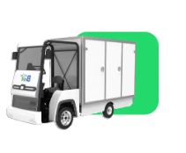
BI-13 |  |  |  | Rear shock absorber replacement |  |  | 0.35 | 21
BI-14 |  |  |  | Mineral brake oil change and bleeding |  |  | 0.5 | 30
BI-15 |  |  |  | Reducer cable replacement |  |  | 0.35 | 21
BI-16 |  |  |  | Differential oil change |  |  | 0.3 | 18
BI-17 |  |  |  | Rear container replacement |  |  | 0.35 | 21
BI-18 |  |  |  | Steering wheel alignment |  |  | 1 | 60
BI-19 |  |  |  | Front hub bearing replacement (x2) |  |  | 0.75 | 45
BI-20 |  |  |  | Rear hub and rear hub bearing replacement |  |  | 0.75 | 45
BI-21 |  |  |  | Reducer cable adjustment |  |  | 0.25 | 15
BI-22 |  |  |  | Leaf spring replacement |  |  | 0.5 | 30
BI-23 |  |  |  | Front doble wishbone replacement (includes steering alignment) |  |  | 1.3 | 80
BI-24 |  |  |  | Pedal replacement |  |  | 0.1 | 6
BI-25 |  |  |  | Rear axle replacement |  |  | 0.75 | 45
BI-26 |  |  |  | Motor replacement |  |  | 0.6 | 36
BI-27 |  |  |  | Windshield replacement |  |  | 1.15 | 70
BI-28 |  |  |  | Front plastic replacement |  |  | 0.25 | 15
BI-29 |  |  |  | Mirror replacement |  |  | 0.1 | 6
BI-30 |  |  |  | Bumper replacement |  |  | 0.2 | 12
BI-31 |  |  |  | Rear side skirt replacement |  |  | 0.1 | 6
BI-32 |  |  |  | Front combined light replacement |  |  | 0.15 | 9
BI-33 |  |  |  | Rear light indicator replacement |  |  | 0.25 | 15
BI-34 |  |  |  | Front headlight and indicator replacement |  |  | 0.25 | 15
BI-35 |  |  |  | Leaf Spring replacement |  |  | 0.5 | 30
BI-36 |  |  |  | Battery box replacement |  |  | 0.2 | 12
BI-37 |  |  |  | Seat replacement |  |  | 0.4 | 24
BI-38 |  |  |  | Motor Controller replacement |  |  | 0.4 | 24
BI-39 |  |  |  | Fuse box replacement (Includes time to remove the plastic frontal) |  |  | 0.35 | 21
BI-40 |  |  |  | Brake sensor replacement |  |  | 0.25 | 15
BI-41 |  |  |  | GPS installation (Includes time to remove the plastic frontal) |  |  | 0.45 | 27
BI-42 |  |  |  | Relay box replacement (Includes time to remove the plastic frontal) |  |  | 0.4 | 24
BI-43 |  |  |  | Digital Box lock replace and confi (Rfi) |  |  | 0.4 | 24
BI-44 |  |  |  | Box lock replacement |  |  | 0.25 | 15
BI-45 |  |  |  | Reversing Camara replacement |  |  | 0.25 | 15
BI-46 |  |  |  | Reversing Sound Speacker replacement |  |  | 0.2 | 12
BI-47 |  |  |  | Replacement Windshield wipers |  |  | 0.05 | 3
BI-48 |  |  |  | Cabin Button panels replacement |  |  | 0.3 | 18
BI-49 |  |  |  | DC/DC Converter replacement (Includes time to remove plastic frontal) |  |  | 0.5 | 30
BI-50 |  |  |  | Horn replacement (Includes time to remove the plastic frontal) |  |  | 0.3 | 18
BI-51 |  |  |  | Display and keypad replacement |  |  | 0.3 | 18
BI-52 |  |  |  | Fan replacement |  |  | 0.2 | 12
BI-53 |  |  |  | Motor controller diagnosis |  |  | 0.25 | 15
BI-54 |  |  |  | Alternator and Battery diagnosis |  |  | 0.25 | 15
BI-55 |  |  |  | Update Firmware and Software and Test Drive |  |  | 0.3 | 20
BI-56 |  |  |  | On site Intervention |  |  | 1 | 20
BI-57 |  |  |  | Main harness replacement ( Includes time to remove the box) |  |  | 1 | 60
EZ-01 |  |  |  |  | Revisión sistema frenado y Neumáticos |  | 0.12 | 0
EZ-02 |  |  |  |  | Revisión sistema señalización y luces |  | 0.08 | 0
EZ-03 |  |  |  |  | Revisión fusibles |  | 0.17 | 0
EZ-04 |  |  |  |  | Prueba aceleración |  | 0.12 | 0
EZ-05 |  |  |  |  | Revisión tornillería y carrocería |  | 0.25 | 0
EZ-06 |  |  |  |  | Revisión actualización software |  | 0.33 | 0
EZ-07 |  |  |  |  | Cambiar pastillas freno del. |  | 0.10 | 0
EZ-08 |  |  |  |  | Cambiar pastillas freno traseras x pinza |  | 0.10 | 0
EZ-09 |  |  |  |  | Cambiar pastillas SEV x Pinza |  | 0.33 | 0
EZ-10 |  |  |  |  | Cambiar pastillas freno estacionamiento x pinza |  | 0.33 | 0
EZ-11 |  |  |  |  | Rellenar líquido frenos/purgar circuito |  | 1.00 | 0
EZ-12 |  |  |  |  | Cambiar manetas de freno |  | 0.33 | 0
EZ-13 |  |  |  |  | Cambiar puños manillar |  | 0.33 | 0
EZ-14 |  |  |  |  | Cambiar intermintentes delanteros |  | 0.50 | 0
EZ-15 |  |  |  |  | Cambiar intermintentes traseros |  | 0.70 | 0
EZ-16 |  |  |  |  | Cambiar luces delantera/trasera |  | 0.42 | 0
EZ-17 |  |  |  |  | Cambiar neumático delantero |  | 0.20 | 0
EZ-18 |  |  |  |  | Cambiar neumático trasero x1 |  | 0.33 | 0
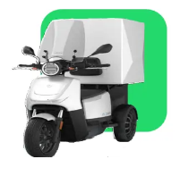
EZ-19 |  |  |  |  | Equilibrado rueda del/tras |  | 0.20 | 0
EZ-20 |  |  |  |  | Cambio retrovisor |  | 0.12 | 0
EZ-21 |  |  |  |  | Cambio asiento |  | 0.17 | 0
EZ-22 |  |  |  |  | Cambio cerradura asiento |  | 0.17 | 0
EZ-23 |  |  |  |  | Cambio cerradura baúl cargo |  | 0.25 | 0
EZ-24 |  |  |  |  | Cambio cerradura baúl inferior |  | 0.58 | 0
EZ-25 |  |  |  |  | Cambio clausor |  | 0.25 | 0
EZ-26 |  |  |  |  | Cambio persiana |  | 1.00 | 0
EZ-27 |  |  |  |  | Cambio carenado interior |  | 0.05 | 0
EZ-28 |  |  |  |  | Cambio carenado frontal |  | 0.04 | 0
EZ-29 |  |  |  |  | Cambio carenado delantero inferior (Quilla) |  | 0.04 | 0
EZ-30 |  |  |  |  | Cambio tapa debajo de asiento |  | 0.04 | 0
EZ-31 |  |  |  |  | Cambio carenado batería |  | 0.02 | 0
EZ-32 |  |  |  |  | Cambio leteral izquierdo o derecho asiento |  | 0.02 | 0
EZ-33 |  |  |  |  | Cambio carenado central de bajo asiento |  | 0.02 | 0
EZ-34 |  |  |  |  | Cambio reposapies |  | 0.03 | 0
EZ-35 |  |  |  |  | Cambio quilla lateral derecha o izq. |  | 0.02 | 0
EZ-36 |  |  |  |  | Cambio guardabarros delantero |  | 0.25 | 0
EZ-37 |  |  |  |  | Cambio guardabarro trasero |  | 0.25 | 0
EZ-38 |  |  |  |  | Cambio búl cargo |  | 0.50 | 0
EZ-39 |  |  |  |  | Cambio búl cargo inferior |  | 0.30 | 0
EZ-40 |  |  |  |  | Cambio Cúpula parabrisas |  | 0.25 | 0
EZ-41 |  |  |  |  | Cambio Batería de Potencia 72V |  | 0.50 | 0
EZ-42 |  |  |  |  | Cambio batería de 12V |  | 0.12 | 0
EZ-43 |  |  |  |  | Cambio cargador |  | 0.83 | 0
EZ-44 |  |  |  |  | Cambio convertidor DC/DC |  | 0.25 | 0
EZ-45 |  |  |  |  | Cambio caja fusibles 1 o 2 |  | 0.33 | 0
EZ-46 |  |  |  |  | Cambio motor derecho o izquierdo |  | 1.00 | 0
EZ-47 |  |  |  |  | Cambio invrter derecho o izquierdo |  | 1.20 | 0
EZ-48 |  |  |  |  | Cambio Aislador CANBUS |  | 0.20 | 0
EZ-49 |  |  |  |  | Cambio filtro de potencia |  | 0.20 | 0
EZ-50 |  |  |  |  | Cambio conector OBD |  | 0.50 | 0
EZ-51 |  |  |  |  | Cambio Can2can OBD |  | 0.50 | 0
EZ-52 |  |  |  |  | Cambio Módulo E/S IO -EXT2 |  | 0.20 | 0
EZ-53 |  |  |  |  | Cambio cables d ePotencia |  | 1.40 | 0
EZ-54 |  |  |  |  | Cambio potenciómetro |  | 0.75 | 0
EZ-55 |  |  |  |  | Cambio Piña Izquierda |  | 0.20 | 0
EZ-56 |  |  |  |  | Cambio Piña Derecha |  | 0.20 | 0
EZ-57 |  |  |  |  | Cambio cuadro de intrumentos |  | 0.50 | 0
EZ-58 |  |  |  |  | Cambio conector de carga |  | 0.75 | 0
EZ-59 |  |  |  |  | Cambio Diodo |  | 0.12 | 0
EZ-60 |  |  |  |  | Cambio Motor Master |  | 0.30 | 0
EZ-61 |  |  |  |  | Cambio motor freno estacionamiento |  | 1.50 | 0
EZ-62 |  |  |  |  | Cambio Motor SEV |  | 1.50 | 0
EZ-63 |  |  |  |  | Cambio/Alinear Faro delantero |  | 0.30 | 0
EZ-64 |  |  |  |  | Cambio enchufe + convertidor USB |  | 0.12 | 0
EZ-65 |  |  |  |  | Cambio Zumbador |  | 0.12 | 0
EZ-66 |  |  |  |  | Cambio módulo de monitorización OYSTA |  | 0.12 | 0
EZ-67 |  |  |  |  | Test- diagóstico eléctrico |  | 0.50 | 0
EZ-68 |  |  |  |  | Mano de obra libre |  | 0.00 | 0

Mant
Piezas Mantenimiento recurrente/ Recurrents Maintenance Parts
Modelos/Models | Liquido frenos/Brake Fluid | Aceite Dif./Dif. Oil | Neumáticos/ Tires | Escobilla | Pastillas del/Front Brake Tabs | Pastillas TR./Rear Brake tabs
Light Carga Rapida - Mat- Post. 04/2021 | DOT4 | SAE 80w90 | 110/90 -12 SC F 64L TL (x3) - 120/80 -12 B01 65J TL (X3) // nuevo Light 24 solo TR 135/70/ R12 | 400mm x1 | 3501030-R10 | 3502030-R20
Light Carga Lenta - Mat Ant 04/2021 | DOT4 | SAE 80w90 | 110/90 -12 SC F 64L TL (x3) - 120/80 -12 B01 65J TL (X3) | 400mm x1 | 3501030-R10 | 3502040-R10
Light Cervecero | DOT4 | SAE 80w91 | DEL 110/90 -12 SC F 64L TL (x1) - 120/80 -12 B01 65J TL (X1) - TRAS 140/70-R12 86J | 400mm x1 | 3501030-R10
Mini | DOT4 | NO | 110/90 -12 SC F 64L TL (x3) - 120/80 -12 B01 65J TL (X3) | 400mm x1 | 3501030-R20 | 3502030-R20
Mouse | DOT4 | SAE 80w90 | 175/65 R14 82T | 500mm x2 | 1001010406800010 | 103020001
VS1 | DOT4 | NO | DEL. 100/80 R16 y TR. 110/80 R14 TI |  | 45310-TBG-A00 | 43310-TBG-A00
Eezon E3 | DOT4 | NO | DEL. 12/70 R14 - 46J (x1)- TR. 110/80 R14 48 J (x2) |  | 10511 | 10491
Elephant | DOT5 | SAE 80w90 | 195/70 R15LT12PR( x4) | 500mm x2
BioCargo | DOT6 | SAE 80w90 | DEL 4.00 R12 C - TR 4.89/4.00 R8 | 400mm x1
Neumáticos Bridgestone
Mouse | 175/65 R14 82T | Multihawk 2 175/65 R14 82T | Summer | 7722 | 57.3
 |  | Multiseason2 175/65 R14 XL | All Season | 16731 | 63.87
 |  | Vanhawk 2 Winter 175/65 R14C 90T88T | Winter | 18323 | 97.33
 |  | Turanza T005 175/65 R14 82T | Summer | 13792 | 78.43
 |  | Blizzak LM005 175/65 R14 82T | Winter | 13992 | 78.43
VS1 | 100/80 R16 | Hoop B01 120/80 - 12 B01 65J TL | Summer | 8489 | 28.8
Eezon E3 | DEL. 12/70 R14 - 46J (x1)- TR. 110/80 R14 48 J (x2) | Revisar si existe medida equivalente
Elephant | 195/70 R15LT12PR( x4) | Vanhawk 2 195/70 R15C 104R102R | Summer | 18099 | 79.57
 |  | Vanhawk Multiseason 195/70 R15C 104R102R | All Season | 20840 | 90.88
 |  | Vanhawk 2 Winter 195/70 R15C 104R102R | Winter | 18337 | 94.5
 |  | Duravis All Season 195/70 R15C 104R102R | All Season | 20769 | 121.91
 |  | Blizzak W810 195/70 R15C 104R102R | Winter | 28212 | 123.79
BioCargo | DEL 4.00 R12 C - TR 4.89/4.00 R8 | Medida no disponible en lineup Bridgestone

Delantera Eezon e3
B-CAT | IPC | NEW | NEW BCAT | NFU | EAN | MEDIDA | DESCRIPCION | MODELO | ANCHO | SERIE | LLANTA | IC | SV | IC/IV | TL/TT | OBSERVACIONES | POSICION | WAR
MS1 | 76833 |  | MBS | N1 | 3286347683312 | 120/70-14 | 120/70 -14 B03 55S S1T TL XP500 | B03 | 120 | 70 | 14 | 55 | S | 55S | TL |  | DELANTERO
MS1 | 23265 |  | MBS | N1 | 3286342326511 | 120/70 -14 | 120/70 -14 SC F 55P TL M TRICITY'20 WAR | SC F | 120 | 70 | 14 | 55 | P | 55P | TL | YAMAHA TRICITY'20 | DELANTERO | WAR
Trasera Eezon E3
B-CAT | IPC | NEW | NEW BCAT | NFU | EAN | MEDIDA | DESCRIPCION | MODELO | ANCHO | SERIE | LLANTA | IC | SV | IC/IV | TL/TT | OBSERVACIONES | POSICION | WAR
MS1 | 7203 |  | MBS | N1 | 3286340720311 | 100/90-14 | 100/90 -14 SC R 57P RFD TL | SC R | 100 | 90 | 14 | 57 | P | 57P | TL | HONDA PCX | TRASERO
MS1 | 17427 |  | MBS | N1 | 3286341742718 | 120/70 -14 | 120/70 -14 SC R 55P TL | SC R | 120 | 70 | 14 | 55 | P | 55P | TL | HONDA PCX | TRASERO
MS1 | 24734 |  | MBS | N1 | 3286342473413 | 120/70 -14 | 120/70 -14 SC R 61P TL | SC R | 120 | 70 | 14 | 61 | P | 61P | TL | HONDA PCX | TRASERO

 | Tabla Mantenimiento Mini L2/L5
 |  |  |  |  |  |  |  |  |  |  |  | km/Meses
 | Operaciones |  |  |  |  | Especificaciones | Referencia |  |  |  |  | 3000 | 6,000 | 12,000 | 18,000 | 24,000 | 30,000 | 36,000 | 42,000 | 48,000

 |  |  |  |  |  |  |  |  |  |  |  | 3 | 6 | 12 | 18 | 24 | 30 | 36 | 42 | 48
Tipo Revisión | Tipo Revisión |  |  |  |  |  |  |  |  | A | B | A | B | B | B | B | B | B | B | B
 | Recepción Activa
 | Sistema de Carga -Conectar Cable - |  |  |  |  |  |  |  |  | ⚫ | ⚫
 | Batería 12V + Control Apriete Asa |  |  |  |  | Tensión 12-14v - Tornillos Asa 9Nm |  |  |  | ⚫ | ⚫ |  |  |  |  |  | ▲
 | Codigos averías en Display |  |  |  |  |  |  |  |  | ⚫ | ⚫
 | Pastillas delanteras |  |  |  |  | > 1,5mm |  |  |  | ⚫ | ⚫ |  | ▲ < 1,5mm | ▲ < 1,5mm | ▲ < 1,5mm | ▲ < 1,5mm | ▲ < 1,5mm | ▲ < 1,5mm | ▲ < 1,5mm | ▲ < 1,5mm
 | Pastillas traseras |  |  |  |  | > 2mm |  |  |  | ⚫ | ⚫ |  | ▲ < 2mm | ▲ < 2mm | ▲ < 2mm | ▲ < 2mm | ▲ < 2mm | ▲ < 2mm | ▲ < 2mm | ▲ < 2mm
 | Liquido de frenos, cantidad, aspecto |  |  |  |  | DOT4 | Nivel > Min |  |  |  | ⚫ | ⚫
 | Freno de mano (Cable) |  |  |  |  |  |  |  |  | ⚫ | ⚫
 | Discos de Freno Dl y Tr |  |  |  |  | >3,5mm |  |  |  | ⚫ | ⚫ |  |  |  |  |  | ▲
 | Neumático delantero |  |  |  |  | 2,5 Bar | Bridgestone Battlax -110/90 - R12 |  |  | ⚫ | ⚫ |  |  | ▲ |  | ▲ |  | ▲ |  | ▲
 | Neumáticos traseros |  |  |  |  | 2,7 Bar | Bridgestone Battlax-110/90 - R12 |  |  | ⚫ | ⚫ |  |  | ▲ |  | ▲ |  | ▲ |  | ▲
 | Amortiguadores Dl |  |  |  |  |  |  |  |  | ⚫ | ⚫
 | Amortiguadores Tr. Y muelles |  |  |  |  |  |  |  |  | ⚫ | ⚫
 | Sistema de Inclinación |  |  |  |  |  |  |  |  | ⚫ | ⚫
 | Carrocería y accesorios, desajustes, deformaciónes, oxído |  |  |  |  |  |  |  |  | ⚫ | ⚫
 | Señalización Acustica y barrido ( Cambio Escobillas) |  |  |  |  |  |  |  |  | ⚫ | ⚫ |  |  |  | ▲ |  |  |  | ▲
 | Señalización Luminosa |  |  |  |  |  |  |  |  | ⚫ | ⚫
 | Chaleco, Triangulo y Presión Extintores |  |  |  |  | Presión Extintor > 0,9 bar |  |  |  | ⚫ | ⚫
 | Tornillos Pinzas de Frenos Dl y Tr |  |  |  |  | 130Nm - 70Nm |  |  |  | ⚫
 | Tuerca Eje Dl y Ruedas Tr |  |  |  |  | Nm |  |  |  | ⚫
 | Tornillos suspension |  |  |  |  | Nm |  |  |  | ⚫
 | Tornillos Eje Motor |  |  |  |  | Nm |  |  |  | ⚫
 | Tornillos amortiguadores Dl |  |  |  |  | Nm |  |  |  | ⚫
 | Tornillos amortiguadores Tr |  |  |  |  | Nm |  |  |  | ⚫
 | Tornillos Disco freno Dl y Tr |  |  |  |  | Nm |  |  |  | ⚫
 | Tuerca bloqueo columna de dirección y alineación |  |  |  |  | Nm |  |  |  | ⚫
 |  |  |  |  |  |  | Tiempo | UT (min) |  | 0.50 | 0.20
Contrato Mantenimiento Scoobic Mini- 4Y
 | 1 | 2 | 3 |  | 4
 | 12,000 | 24,000 | 36,000 |  | 48,000
MANTENIMIENTOS | 3 | 2 | 2 |  | 2
KIT PASTILLAS | 2 | 2 | 2 |  | 2
ACEITE D. | 0 | 0 | 0 |  | 0
NEUMATICOS | 1 | 1 | 1 |  | 1
DISCOS DE FRENOS | 0 | 0 | 1 |  | 0
ESCOBILLAS Y AGUA | 0 | 1 | 0 |  | 1
BATERÍA DE 12V | 0 | 0 | 1 |  | 0
AMPLIACIÓN GARANTIA | 0 | 0 | 1 |  | 1
 | 1 | 2 | 3 |  | 4
Info. Manual de Revisión según Fabricante.
Operaciones |  |  | Tipo Revisión
 |  |  | A |  | B
Baterías y Sistema de Carga |  |  | ⚫ |  | ⚫
Frenado |  |  | ⚫ |  | ⚫
Neumáticos |  |  | ⚫ |  | ⚫
Amortiguación |  |  | ⚫ |  | ⚫
Sistema de Inclinación |  |  | ⚫ |  | ⚫
Carrocería y accesorios, desajustes, deformaciónes, oxído |  |  | ⚫ |  | ⚫
Señalización y seguridad |  |  | ⚫ |  | ⚫
Aprietes |  |  | ⚫
⚫ | Chequeo | ▲ | Sustitución obligatoria

A | Primera Revisión de 3.000km/3 meses
B | Revisión Periódica cada 6.000km/6 meses

 | Tabla Mantenimiento Light L2/L5
 |  |  |  |  |  |  |  |  |  |  |  | km/Meses
 | Operaciones |  |  |  |  | Especificaciones | Referencia |  |  |  |  | 3000 | 6,000 | 12,000 | 18,000 | 24,000 | 30,000 | 36,000 | 42,000 | 48,000

 |  |  |  |  |  |  |  |  |  |  |  | 3 | 6 | 12 | 18 | 24 | 30 | 36 | 42 | 48
 | Tipo Revisión |  |  |  |  |  |  |  |  | A | B | A | B | B | B | B | B | B | B | B
 | Recepción Activa (quitar caja de mercancía)
 | Sistema de Carga -Conectar Cable - |  |  |  |  |  |  |  |  | ⚫ | ⚫
 | Batería 12V + Control Apriete Asa |  |  |  |  | Tensión 12-14v - Tornillos Asa 9Nm |  |  |  | ⚫ | ⚫ |  |  |  |  |  | ▲
 | Codigos averías en Display |  |  |  |  |  |  |  |  | ⚫ | ⚫
 | Pastillas delanteras |  |  |  |  | > 1,5mm |  |  |  | ⚫ | ⚫ |  | ▲ < 1,5mm | ▲ < 1,5mm | ▲ < 1,5mm | ▲ < 1,5mm | ▲ < 1,5mm | ▲ < 1,5mm | ▲ < 1,5mm | ▲ < 1,5mm
 | Pastillas traseras |  |  |  |  | > 2mm |  |  |  | ⚫ | ⚫ |  | ▲ < 2mm | ▲ < 2mm | ▲ < 2mm | ▲ < 2mm | ▲ < 2mm | ▲ < 2mm | ▲ < 2mm | ▲ < 2mm
 | Liquido de frenos, cantidad, aspecto |  |  |  |  | Nivel > Min | DOT4 |  |  | ⚫ | ⚫
 | Freno de mano (Cable) |  |  |  |  |  |  |  |  | ⚫ | ⚫
 | Discos de Freno Dl y Tr |  |  |  |  | >3,5mm |  |  |  | ⚫ | ⚫ |  |  |  |  |  | ▲
 | Neumático delantero |  |  |  |  | 2,5 Bar | Bridgestone Battlax -110/90 - R12 |  |  | ⚫ | ⚫ |  |  | ▲ |  | ▲ |  | ▲ |  | ▲
 | Neumáticos traseros |  |  |  |  | 2,7 Bar | Bridgestone Battlax-110/90 - R12 |  |  | ⚫ | ⚫ |  |  | ▲ |  | ▲ |  | ▲ |  | ▲
 | Aceite Diferencial |  |  |  |  | SAE 85W90 - torque 90Nm | GL-4 85W/90 -800ml |  |  | ▲ | ▲ | ▲ | ▲ | ▲ | ▲ | ▲ | ▲ | ▲ | ▲ | ▲
 | Fuga Aceite Reductor Motor |  |  |  |  |  |  |  |  | ⚫ | ⚫
 | Amortiguadores Dl |  |  |  |  |  |  |  |  | ⚫ | ⚫
 | Amortiguadores Tr. Y muelles |  |  |  |  |  |  |  |  | ⚫ | ⚫
 | Sistema de Inclinación |  |  |  |  |  |  |  |  | ⚫ | ⚫
 | Carrocería y accesorios, desajustes, deformaciónes, oxído |  |  |  |  |  |  |  |  | ⚫ | ⚫
 | Señalización Acustica y barrido (Cambio Escobillas) |  |  |  |  |  |  |  |  | ⚫ | ⚫ |  |  |  | ▲ |  |  |  | ▲
 | Señalización Luminosa |  |  |  |  | Presión Extintor > 0,9 bar |  |  |  | ⚫ | ⚫
 | Chaleco, Triangulo y Presión Extintores |  |  |  |  |  |  |  |  | ⚫ | ⚫
 | Tornillos Pinzas de Frenos Dl y Tr |  |  |  |  | 130Nm - 70Nm |  |  |  | ⚫
 | Tuerca Eje Dl y Ruedas Tr |  |  |  |  | Nm |  |  |  | ⚫
 | Tornillos suspension |  |  |  |  | Nm |  |  |  | ⚫
 | Tornillos Eje Motor |  |  |  |  | Nm |  |  |  | ⚫
 | Tornillos amortiguadores Dl |  |  |  |  | Nm |  |  |  | ⚫
 | Tornillos amortiguadores Tr |  |  |  |  | Nm |  |  |  | ⚫
 | Tornillos Disco freno Dl y Tr |  |  |  |  | Nm |  |  |  | ⚫
 | Tuerca bloqueo columna de dirección y alineación (sin desmontar) |  |  |  |  | Nm |  |  |  | ⚫
 |  |  |  |  |  |  | Tiempo | UT (min) |  | 1.00 | 0.70
Contrato Mantenimiento Scoobic Light - 4Y
Año | 1 | 2 | 3 |  | 4
 | 12,000 | 24,000 | 36,000 |  | 48,000
MANTENIMIENTOS | 3 | 2 | 2 |  | 2
KIT PASTILLAS | 2 | 2 | 2 |  | 2
ACEITE D. | 3 | 2 | 2 |  | 2
NEUMATICOS | 1 | 1 | 1 |  | 1
DISCOS DE FRENOS | 0 | 0 | 1 |  | 0
ESCOBILLAS Y AGUA | 0 | 1 | 0 |  | 1
BATERÍA DE 12V | 0 | 0 | 1 |  | 0
AMPLIACIÓN GARANTIA | 0 | 0 | 1 |  | 1

Info. Manual de Revisión según Fabricante.
Operaciones |  |  | Tipo Revisión
 |  |  | A |  | B
Baterías y Sistema de Carga |  |  | ⚫ |  | ⚫
Frenado |  |  | ⚫ |  | ⚫
Neumáticos |  |  | ⚫ |  | ⚫
Aceite Diferencial |  |  | ▲ |  | ▲
Amortiguación |  |  | ⚫ |  | ⚫
Sistema de Inclinación |  |  | ⚫ |  | ⚫
Carrocería y accesorios, desajustes, deformaciónes, oxído |  |  | ⚫ |  | ⚫
Señalización y seguridad |  |  | ⚫ |  | ⚫
Aprietes |  |  | ⚫
⚫ | Chequeo | ▲ | Sustitución obligatoria

A | Primera Revisión de 3.000km/3 meses
B | Revisión Periódica cada 6.000km/6 meses

 | Tabla Mantenimiento Mouse
 |  |  |  |  |  |  |  |  |  |  |  | km/Meses
 | Operaciones |  |  |  |  | Especificaciones |  |  |  |  |  | 5,000 | 10,000 | 16,000 | 22,000 | 28,000 | 34,000 | 40,000 | 46,000 | 52,000

 |  |  |  |  |  |  |  |  |  |  |  | 6 | 12 | 18 | 24 | 30 | 36 | 42 | 48 | 54
Tipo Revisión | Tipo Revisión |  |  |  |  |  |  |  |  | A | B | A | B | B | B | B | B | B | B | B
 | Recepción Activa
 | Sistema de Carga -Conectar Cable - |  |  |  |  |  |  |  |  | ⚫ | ⚫
 | Batería 12V + Control |  |  |  |  | Tensión 12-14v |  |  |  | ⚫ | ⚫ |  |  |  |  |  | ▲
 | Codigos averías en Display |  |  |  |  |  |  |  |  | ⚫ | ⚫
 | Pastillas delanteras |  |  |  |  |  |  |  |  | ⚫ | ⚫ |  | ▲ < 1,5mm | ▲ < 1,5mm | ▲ < 1,5mm | ▲ < 1,5mm | ▲ < 1,5mm | ▲ < 1,5mm | ▲ < 1,5mm | ▲ < 1,5mm
 | Pastillas traseras |  |  |  |  |  |  |  |  | ⚫ | ⚫ |  | ▲ < 2mm | ▲ < 2mm | ▲ < 2mm | ▲ < 2mm | ▲ < 2mm | ▲ < 2mm | ▲ < 2mm | ▲ < 2mm
 | Liquido de frenos |  |  |  |  | DOT4 | Nivel > Min |  |  |  | ⚫ | ⚫
 | Freno de mano (Cable) Reglaje |  |  |  |  |  |  |  |  | ⚫ | ⚫
 | Discos de Freno Dl y Tr |  |  |  |  |  |  |  |  | ⚫ | ⚫ |  |  |  |  | ▲
 | Neumáticos delantero |  |  |  |  | (delanteros y traseros: 175/65 R14 86H) |  |  |  | ⚫ | ⚫ |  | ▲ |  | ▲ |  | ▲ |  | ▲ | ▲
 | Neumáticos traseros |  |  |  |  |  |  |  |  | ⚫ | ⚫ |  | ▲ |  | ▲ |  | ▲ |  | ▲ | ▲
 | Aceite Diferencial |  |  |  |  | GL-4 85W/90 -800ml |  |  |  | ▲ | ▲ | ▲ | ▲ | ▲ | ▲ | ▲ | ▲ | ▲ | ▲ | ▲
 | Fuga Aceite Reductor Motor |  |  |  |  |  |  |  |  | ⚫ | ⚫
 | Suspensión D y T |  |  |  |  |  |  |  |  | ⚫ | ⚫
 | Dirección y Alineación |  |  |  |  |  |  |  |  | ⚫ | ⚫
 | Carrocería y accesorios, desajustes, deformaciónes, oxído |  |  |  |  |  |  |  |  | ⚫ | ⚫
 | Señalización Acustica y barrido |  |  |  |  |  |  |  |  | ⚫ | ⚫ |  |  |  | ▲ |  |  |  | ▲
 | Señalización Luminosa |  |  |  |  | Presión Extintor > 0,9 bar |  |  |  | ⚫ | ⚫
 | Chaleco, Triangulo y Presión Extintores |  |  |  |  |  |  |  |  | ⚫ | ⚫
 |  |  |  |  |  |  | Tiempo: | UT (min) |  | 1.00 | 1.00
Contrato Mantenimiento Scoobic Mouse - 4Y
 | 1 | 2 | 3 |  | 4
 | 15,000 | 22,000 | 34,000 |  | 46,000
MANTENIMIENTOS | 2 | 2 | 2 |  | 2
KIT PASTILLAS | 1 | 2 | 2 |  | 2
ACEITE D. | 2 | 1 | 1 |  | 1
NEUMATICOS | 1 | 1 | 1 |  | 1
DISCOS DE FRENOS | 0 | 0 | 1 |  | 0
BATERÍA DE 12V | 0 | 0 | 1 |  | 0
ESCOBILLAS Y AGUA | 0 | 1 | 0 |  | 1
AMPLIACIÓN GARANTIA | 0 | 0 | 1 |  | 1
 | 1 | 2 | 3 |  | 4
Info. Manual de Revisión según Fabricante.
Operaciones |  |  | Tipo Revisión
 |  |  | A |  | B
Baterías y Sistema de Carga |  |  | ⚫ |  | ⚫
Liquido de Frenos |  |  | ▲ |  | ▲
Neumáticos |  |  | ⚫ |  | ⚫
Aceite Diferencial |  |  | ▲ |  | ▲
Amortiguación |  |  | ⚫ |  | ⚫
Carrocería y accesorios, desajustes, deformaciónes, oxído |  |  | ⚫ |  | ⚫
Señalización y seguridad |  |  | ⚫ |  | ⚫
Aprietes |  |  | ⚫
⚫ | Chequeo | ▲ | Sustitución obligatoria

A | Primera Revisión de 5.000km/6 meses
B | Revisión Periódica cada 6.000km/24 meses

 | Tabla Mantenimiento Eezon E3
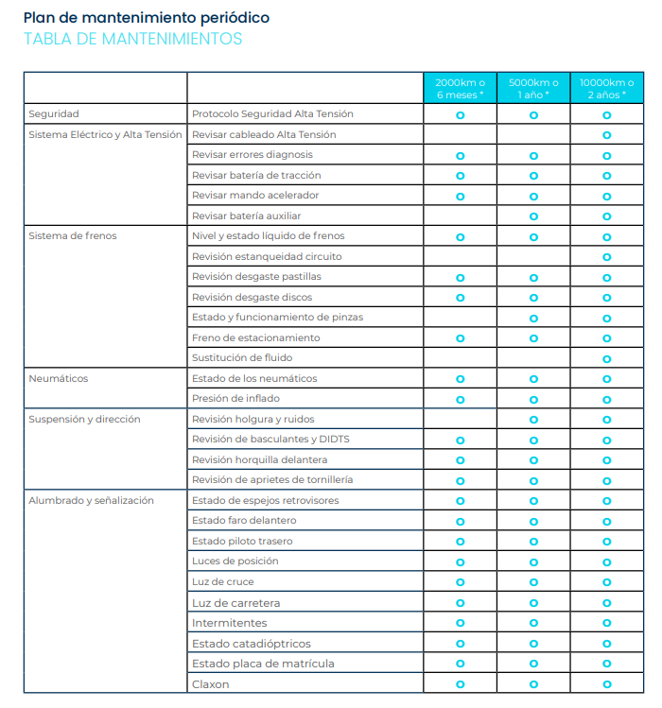

 | Tabla Mantenimiento VS1

 |  |  |  |  |  |  |  |  | Km | 1,000 | 3,000 | 6,000 | 12,000 | 15,000 | 18,000 | 21,000 | 24,000 | 27,000 | 30,000 | 33,000
 |  |  |  |  |  |  |  |  | Año |  |  |  |  |  |  |  |  |  | 5
 | Operaciones |  |  |  |  | Especificaciones |  |  | Mes | 3 | 6 | 12 | 18 | 24 | 30 | 36 | 42 | 48 | 54 | 60
 | Tipo Revisión |  |  |  |  |  |  | A | B | A | B | B | B | B | B | B | B | B | B | B
 | Recepción
 | Sistema de Carga |  |  |  |  |  |  | ⚫ | ⚫ | ⚫ | ⚫ | ⚫ | ⚫ | ⚫ | ⚫ | ⚫ | ⚫ | ⚫ | ⚫ | ⚫
 | Codigos averías en Display |  |  |  |  |  |  | ⚫ | ⚫ | ⚫ | ⚫ | ⚫ | ⚫ | ⚫ | ⚫ | ⚫ | ⚫ | ⚫ | ⚫ | ⚫
 | Pastillas delanteras |  |  |  |  | 45310-TBG-A000-M1 |  | ⚫ | ⚫ | ⚫ | ▲ < 1,5mm | ▲ < 1,5mm | ▲ < 1,5mm | ▲ < 1,5mm | ▲ < 1,5mm | ▲ < 1,5mm | ▲ < 1,5mm | ▲ < 1,5mm | ▲ < 1,5mm | ▲ < 1,5mm
 | Pastillas traseras |  |  |  |  | 43310-TBG-A000-M1 |  | ⚫ | ⚫ | ⚫ | ▲ < 1,5mm | ▲ < 1,5mm | ▲ < 1,5mm | ▲ < 1,5mm | ▲ < 1,5mm | ▲ < 1,5mm | ▲ < 1,5mm | ▲ < 1,5mm | ▲ < 1,5mm | ▲ < 1,5mm
 | Liquido de frenos, cantidad, aspecto |  |  |  |  |  |  | ⚫ | ⚫ | ⚫ | ⚫ | ⚫ | ⚫ | ⚫ | ▲ | ⚫ | ⚫ | ⚫ | ⚫ | ⚫
 | Discos de Freno Dl y Tr |  |  |  |  |  |  | ⚫ | ⚫ | ⚫ | ⚫ | ⚫ | ⚫ | ⚫ | ▲ | ⚫ | ⚫ | ⚫ | ⚫ | ⚫
...

LParts
...
 |  |  |  |  | Light L5
 |  |  | Nombre de Piezas (ES) | PIC. | Part No. | Name of parts | Nombre de Piezas (ES) | PIC.
 |  |  | Batería de Tracción (batería de litio de carga rápida) | 510*450*312 | 2101010-R1011 | Power battery (lithium battery Fast charge) | Batería de Tracción
 |  |  | Conjunto convertidor DC/DC | 22*14*7 | 2123010-R1111 | DC/DC converter assy | Conjunto convertidor DC/DC
 |  |  | Conjunto de cargador integrado Carga Rápida de 3.0 kW (batería de litio) | 19.5*12.5*10 | 2107030-R1123 | On-board charger assy (lithium battery) | Conjunto de cargador integrado Carga Rápida 3.3kW (batería de litio)
 |  |  | Conjunto de cargador integrado Carga Rápida 3.3kW (batería de litio) |  | 3736020-R10 | 12V Power off Switch | Interuptor ON/OF de 12V de bajo asiento | 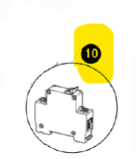
 |  |  | Conjunto del controlador del motor de tracción (batería de litio) | 19.5*12.5*10 | 2104010-R12 | Drive motor controller assy L5 | Conjunto del controlador del motor de tracción L5
 |  |  | Conjunto de motor de tracción | 25*17*17 | 2103010-R12 | Drive motor assy L5 | Conjunto de motor de tracción L5
 |  |  | Cubierta trasera del motor de accionamiento |  | 3703010-U11 | 12V Auxiliar battery | Batería Auxiliar de 12V
 |  |  | Ventilador del motor de accionamiento |  | 2101050-R11 | 12V battery moulding assy (lithium battery) | Asa Fijación de batería de 12 V
 |  |  | Conjunto de cableado de temperatura y velocidad del motor |  | 2101052-R11 | 12V battery corner moulding mount rod (lithium battery) | Varilla de montaje de moldura de esquina de batería de 12 V
 |  |  | Batería Auxiliar de 12V | 17.8*7.5*17 | 2107050-R1012 | Portable EV charger assy with cable (European standard) | Conjunto de Cable de Carga EV portátil con cable (estándar europeo)
 |  |  | Asa Fijación de batería de 12 V | 22*9*1.3 | 2107040-R1021 | Charge port assy with cable（Fast charge） | Conjunto de puerto de carga con cable (carga rápida)
 |  |  | Varilla de montaje de moldura de esquina de batería de 12 V | 18*.05*2.5 | 2401100-R12 | Rear axle assy L5 | Conjunto del eje trasero L5
 |  |  | Conjunto de Cable de Carga EV portátil con cable (estándar europeo) | 490*240*70 | Q395C10 | Wheel nut | tuerca de la rueda
 |  |  | Conjunto de puerto de carga con cable (carga rápida) | 810*85*85 | 3502010-R20 | Rear left brake caliper assy | Conjunto de pinza de freno trasero izquierdo
...
Relé JD1927A | 3506302-R1021 | Front brake oil hose right bracket | Soporte derecho de la manguera de aceite del freno delantero |  |  | Pedal mounting panel | Panel de montaje de pedales | 51*31.5*3.5
Relé N11 | 3603010-R10 | Reversing radar probe assy | Conjunto de sonda de radar de marcha atrás | 55*40*40 | 5173011-R1001 | Front body inner lower fender | Guardabarro inferior interior de la carrocería delantera L5 (con alojamiento para pedal de freno)
Conjunto de caja de mercancía (puerta izquierda) | 3603020-R10 | Reversing radar host module assy | Conjunto de módulo host de radar de marcha atrás | 14.3*9*3.8 | 5173012-R10 | Front body inner bottom fender | Guardabarros inferior interior de la carrocería delantera | 700*510*240
Estructura del modelo Pick-up | 3683010-R1013 | Body control module assy | Conjunto del módulo de control de la carrocería | 15*10.5*3 | 5173013-R12 |  | Tapa de acceso a los bajos L5
Barra antichoque de la caja de mercancía | 3683050-R10 | Remote control | Control remoto | 6.5*3*0.5 | 4111020-R10 | Front right turn signal lamp assy | Conjunto de lámpara de señal de giro delantera derecha | 118*115*70
Puerta izquierda de la caja de mercancía | 3774030-R20 | Left handlebar grip assy | Conjunto de puño izquierdo del manillar |  | 4121010-R10 | Front combined lamps assy | Conjunto de luces delanteras combinadas | 280*320*200
Puerta derecha de la caja de mercancía | 3774040-R20 | Right throttle grip assy | Conjunto de empuñadura de acelerador derecho |  | 4111010-R10 | Front left turn signal lamp assy | Conjunto de lámpara de señal de giro delantera izquierda | 118*115*70
Conjunto de bloqueo de puerta de caja de mercancía | 3774010-R10 | Left handlebar switch assy | Conjunto de interruptor del manillar izquierdo | 60*5.2*8.5 | 4135010-R10 | Side reflex reflector | Catadióptrico lateral | 118*28*28
Gancho de la caja de mercancía | 3774020-R10 | Right handlebar switch assy | Conjunto de interruptor del manillar derecho | 56*6.7.7 | 4116010-R10 | Rear fog lamp assy | Conjunto de luz antiniebla trasera | 205*160*50
Estructura del bloqueo de la caja de mercancía | 3704010-R1001 | Ignition key set | Bombin de encendido con Llaves | 25*8.5*7.5 | 4133010-R10 | Rear left combined lamps assy | Conjunto de luces combinadas traseras izquierdas | 170*140*90
Panel decorativo del bloqueo de la puerta | 3721010-R1001 | Horn assy | Pita | 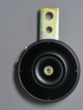 100*70*45 | 4108010-R10 | Rear registration plate lamp assy | Conjunto de la luz de la placa de matrícula trasera | 105*40*50
Asa de la caja de mercancía | 3704050-R10 | Seat lock structure assy | Conjunto de estructura de bloqueo de asiento |  | 4133020-R10 | Rear right combined lamp assy | Conjunto de lámpara combinada trasera derecha | 170*140*90
Conjunto de cuerpo del Pick-up | 3704020-R10 | Folding key number plate | Matrícula de llave plegable |  | 4134010-R10 | High position stop lamp assy | Conjunto de luz de freno de posición alta | 200*165*30
Caja asiento del modelo Pick-up | 3776010-R10 | Backup camera assy | Conjunto de cámara de respaldo | 540*45*40 | 7921020-R1011 | USB power outlet assy | Conjunto de toma de corriente USB | 450*40*40
Suelo del modelo Pick-up | 4002050-R10 | Backup camera cable assy | Conjunto de cable de cámara de respaldo |  | 7921010-R10 | 12V power outlet assy | conjunto de toma de corriente de 12 V | 450*35*35
Panel frontal del modelo Pick-up | 3820020-R1122 | Dashboard assy (Lithium battery) | Conjunto de tablero (batería de litio) | 260*160*120 | 7911010-R1041 | Front speaker assy | Conjunto de altavoz delantero | 79.7*109*61
Parachoques trasero del modelo Pick-up | 5102012-R1001 | Pedal trim panel | Panel embellecedor de pedales | 52*44*0.5 | 7911020-R10 | Rear speaker assy | Conjunto de altavoz trasero | 79.7*109*61
Panel lateral del modelo Pick-up | 5102011-R10 | Pedal rubber mat | Alfombrilla de goma para pedales | 65*43*0.18 | 4002010-R1212 | Body harness assy (lithium battery Fast charge) l5 | Mazo de cables Light L5
Panel vertical izquierdo trasero del modelo Pick-up | 6802012-R10 | Seat lower cover | Cubierta inferior del asiento | 50*42.5*32.5 | 4002020-R10 | High position stop lamp harness assy | Conjunto de mazo de cables de luz de freno de posición alta | 1670*2*13
Panel vertical derecho trasero del modelo Pick-up |  | Pedal mounting panel | Panel de montaje de pedales | 51*31.5*3.5 | 4019010-R12 | Power harness assy (lithium battery) l5 | Conjunto de cableado de potencia L5 | 66.5*12.5*3
Conjunto de la caja de frío activo | 5173011-R10 | Front body inner lower fender | Guardabarros inferior interior de la carrocería delantera | 66*39*38.5 | 3776025-R21 | Usb diagnostic port bracket | Soporte del puerto de diagnóstico OBD
...

MIParts
...
Scoobic Mini Recambios | Spare Parts
3421027-R10 | Intermediate shaft | Eje intermedio |  | 3505400-R21 | Brake oil bottle assembly | Conjunto de recipiente de liquido de freno
Q2800410 | slotted set screws with cone point | tornillos de fijación ranurados con punta cónica |  | 5301102-R21 | Foot pedal rubber ring
 |  | Nuevo sistema de manillar con levas, cable inclinación y estacionamiento: Los cables anclan el eje con aro y no martillo. Vehiculos fabricados a partir de 2024 o con campaña TILT & BRAKE |  | 3506320-R21 | Left hand brake to master cylinder brake oil pipe assembly | Manguera de liquido de freno de maneta izquierda a pedal de freno
3421020-R1021 | Handlebar mount kit new model | Kit montaje manillar modelo nuevo |  | 3505300-R21 | brake master cylinder assembly
3421022-R1021 | Tilt lock lever new model | Palanca de bloqueo de inclinación modelo nuevo |  | 3505460-R21 | Oil pipe assembly
3421023-R1021 | Parking brake lever new model | Palanca de freno de mano modelo nuevo |  | 3506310-R21 | Master cylinder to front wheel brake oil pipe assembly
3421024-R1021 | Step bolt | Perno de paso Modelo nuevo |  | 3506330-R21 | Master cylinder to rear wheel brake oil pipe assembly | Conjunto manguera de freno de pedal repartidor a ruedas traseras L5
3421021-R1021 | Handlebar lower mounting base new model | Base de montaje inferior del manillar modelo nuevo |  | 3505102-R10 | Left handbrake lever | Palanca de freno de mano izquierda
3779010-R10 | Right handbrake contact switch | Interruptor de contacto del freno de mano derecho |  | 3779020-R10 | Left handbrake contact switch | Interruptor de contacto del freno de maneta izquierda
3403010-R10 | Handlebar bottom mounting base | Base de montaje inferior del manillar |  | 3779030-R10 | Microswitch | Interruptor de freno de mano
3404010-R20 | Steering sterm component | Componente de vástago de dirección | 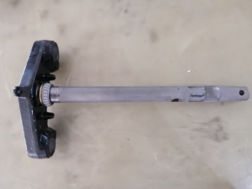 | 3779041-R10 | Microswitch Bracket | Soporte Interruptor de freno de mano
3404100-R20 | Steering sterm bearing kit | Juego de cojinetes de dirección |  | 3506011-R10 | Oil seal screw | Tornillo del sello de aceite
3404021-R2011 | Primary locknut | contratuerca primaria |  | 3506012-R10 | Oil seal washer | Arandela de sello de aceite
3404027-R20 | Step gasket | junta de paso |  | 3501010-R10 | Left front brake | Freno delantero izquierdo
3404022-R20 | Secondary locknut | contratuerca secundaria |  | 3501015-R10 | Left front brake pump | Bomba de freno delantera izquierda
3404024-R20 | Lower dust cover | Cubierta de polvo inferior |  | 3501030-R20 | Front brake pads | Pastillas de freno delanteras
3404025-R20 | Steering bearing | Cojinete de dirección |  | 3501032-R10 | Front brake pad mounting bolt | Perno de montaje de la pastilla de freno delantero
3505100-R20 | Left handbrake assy | Conjunto de freno de mano izquierdo |  | 3501031-R10 | Brake disc | Disco del freno
3505101-R20 | Left handbrake master cylinder | Cilindro maestro del freno de mano izquierdo |  | 3501039-R10 | Brake disc mounting bolt | Perno de montaje del disco de freno
3505102-R10 | Left handbrake lever | Palanca de freno de mano izquierda |  | 3502010-R20 | Rear left brake caliper assy | Conjunto de pinza de freno trasero izquierdo
3779020-R10 | Left handbrake contact switch | Interruptor de contacto del freno de mano izquierdo |  | 3502015-R20 | Rear left brake caliper cylinder assy | Conjunto de cilindro de pinza de freno trasero izquierdo
...

EParts
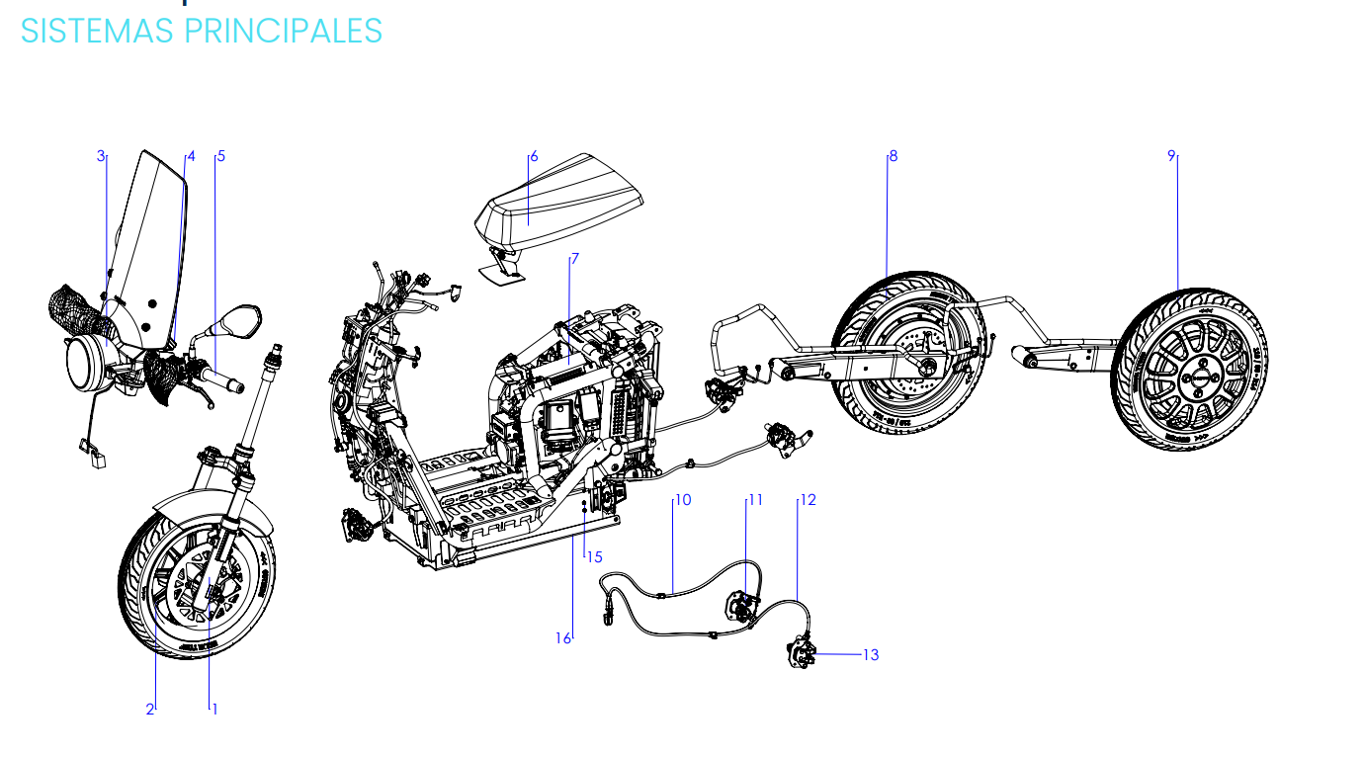
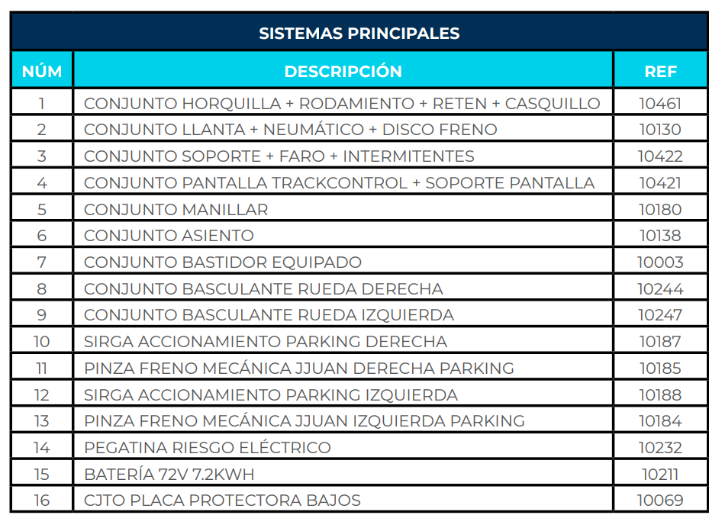
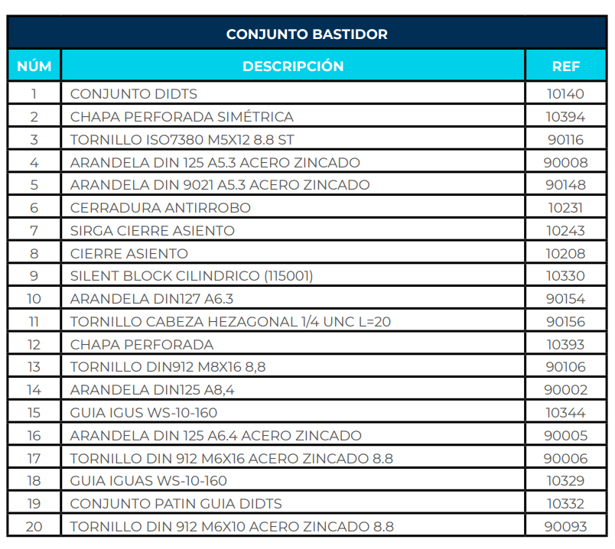
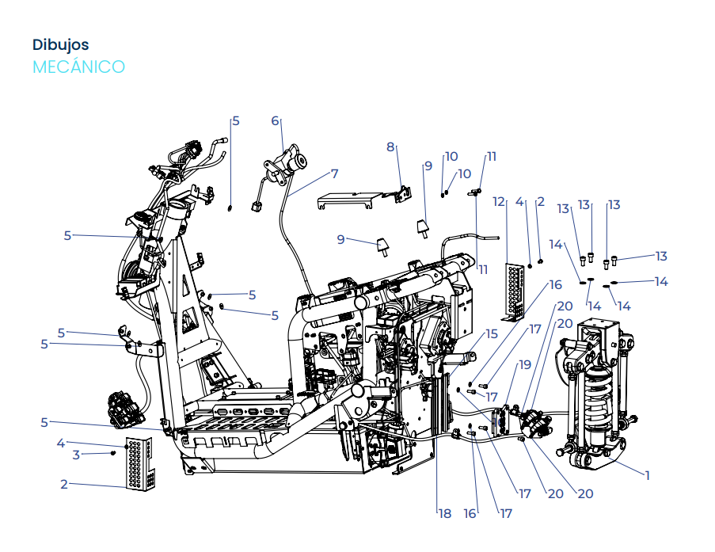
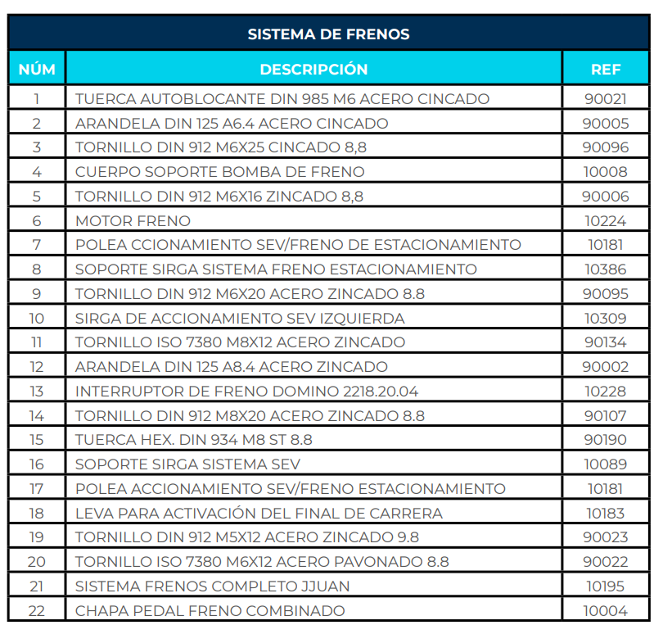
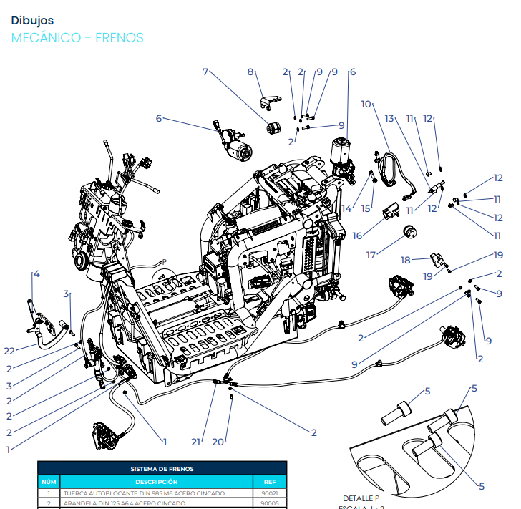
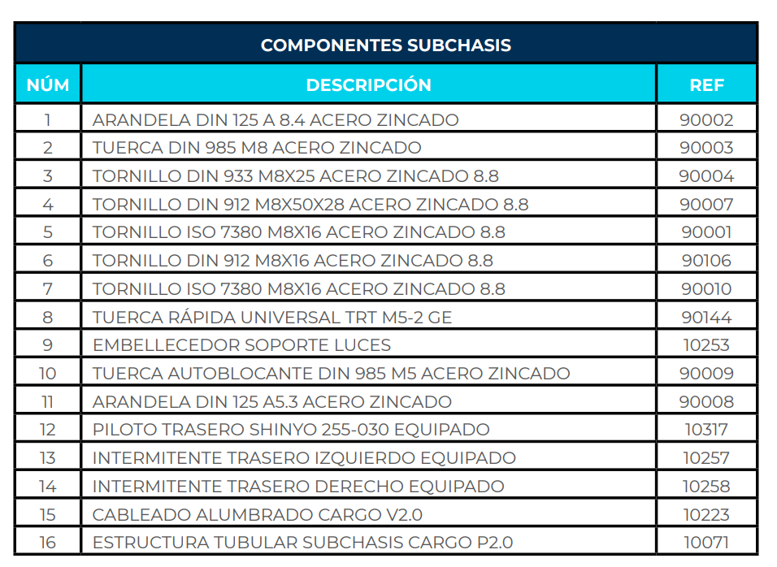
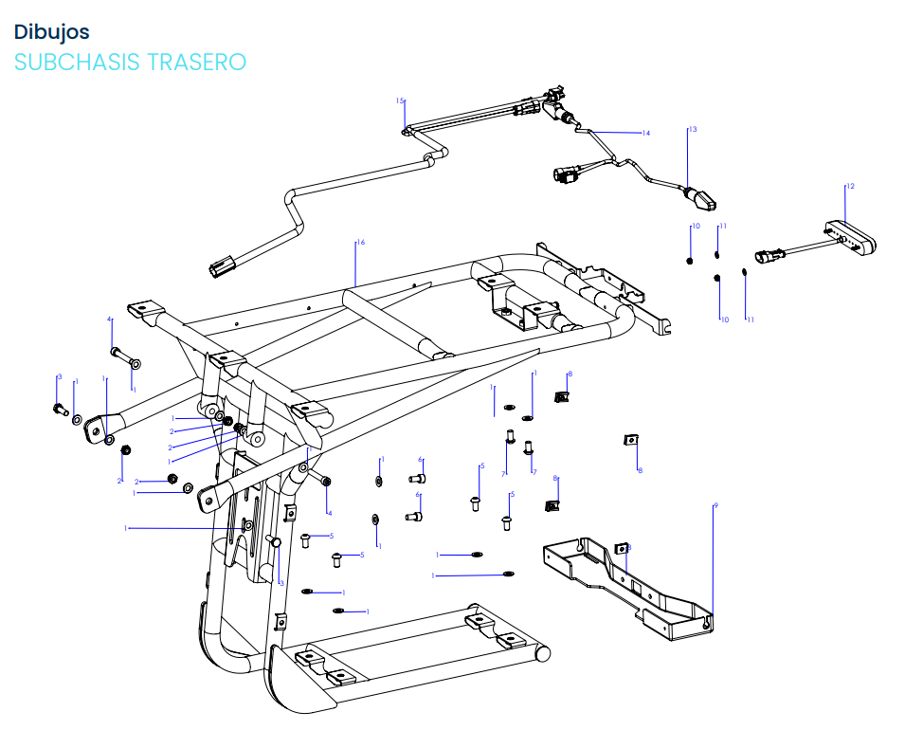
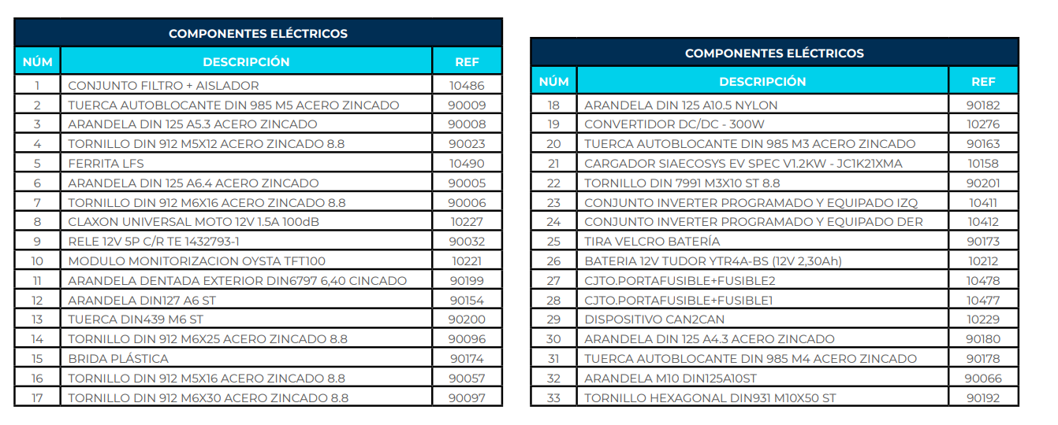
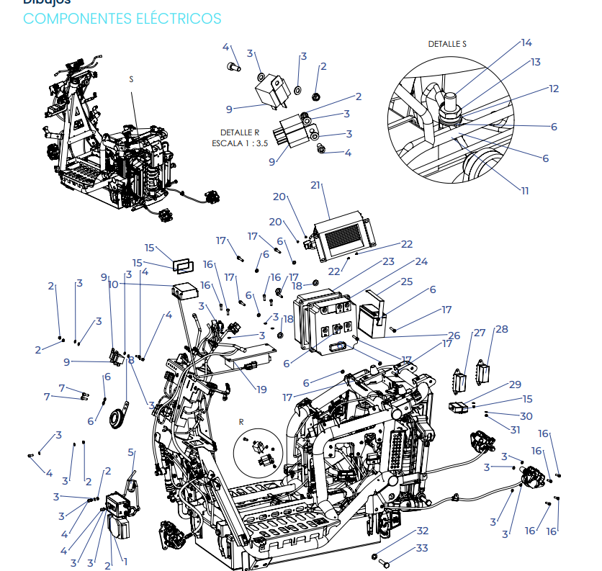
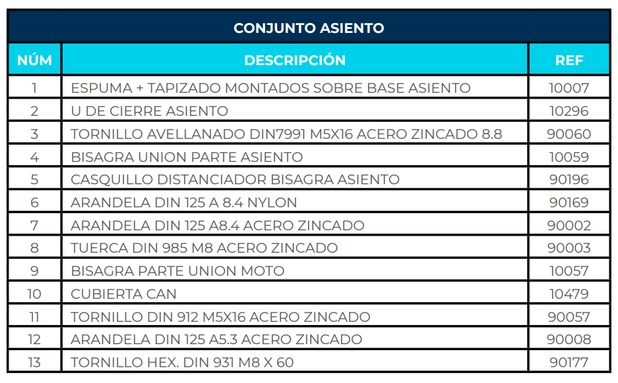
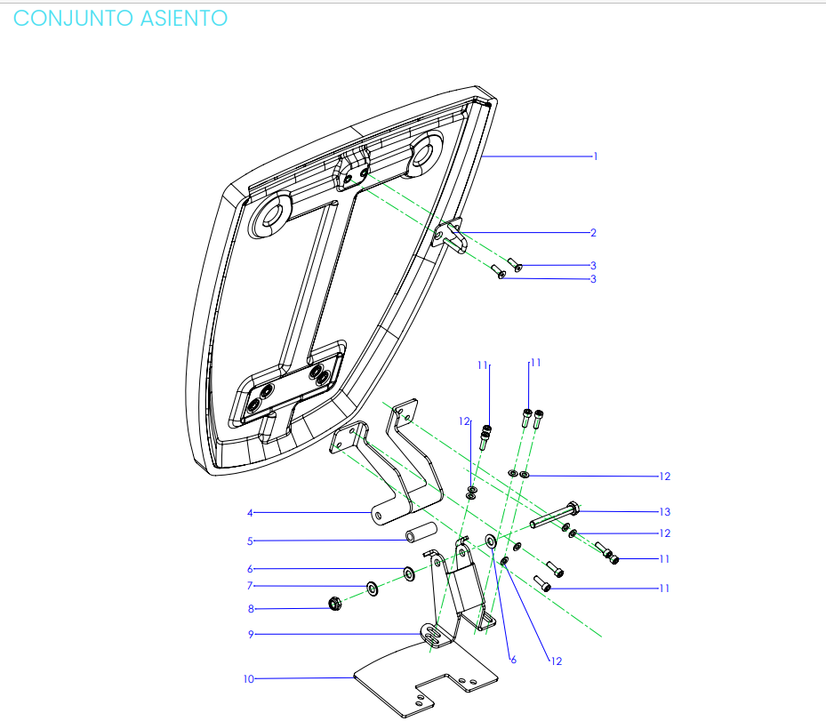
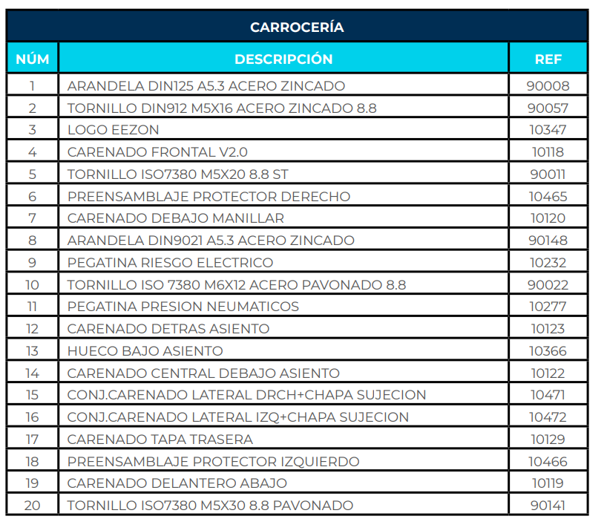
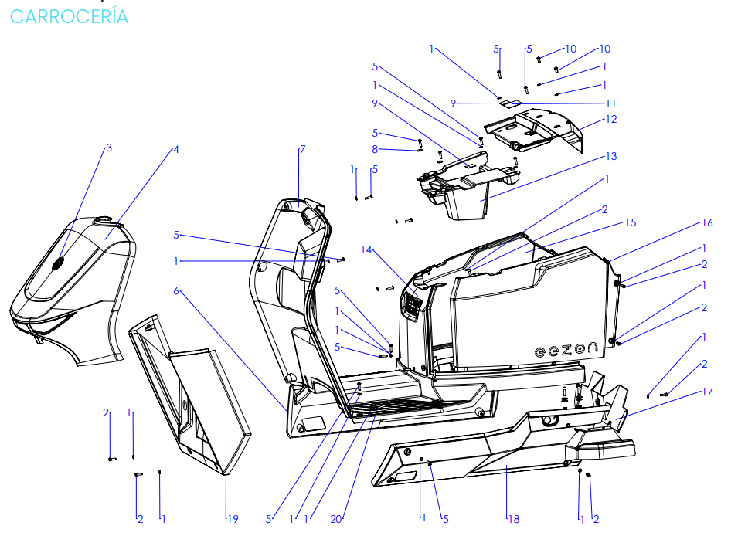
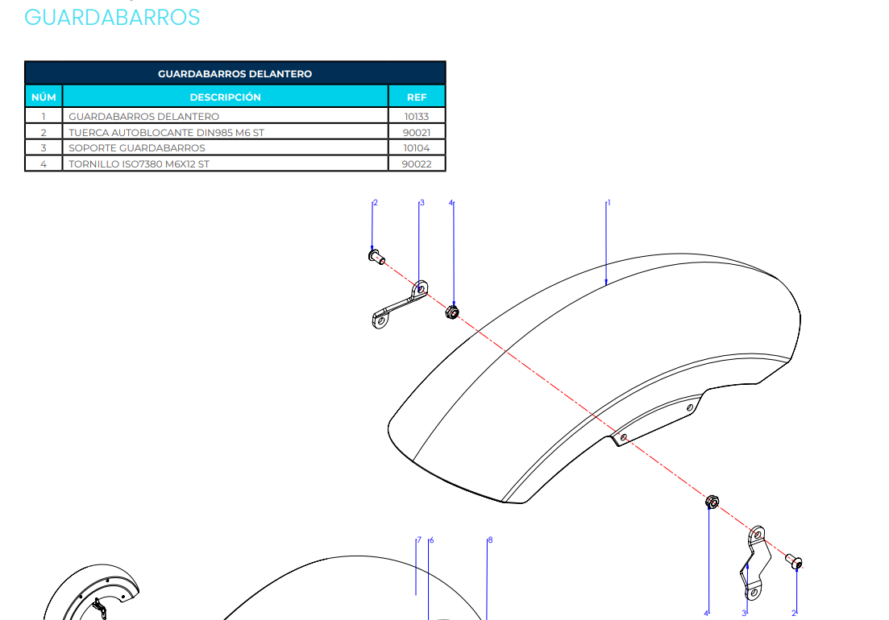
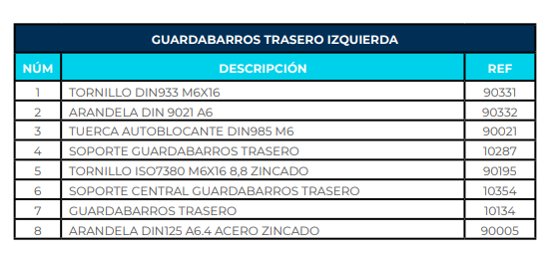
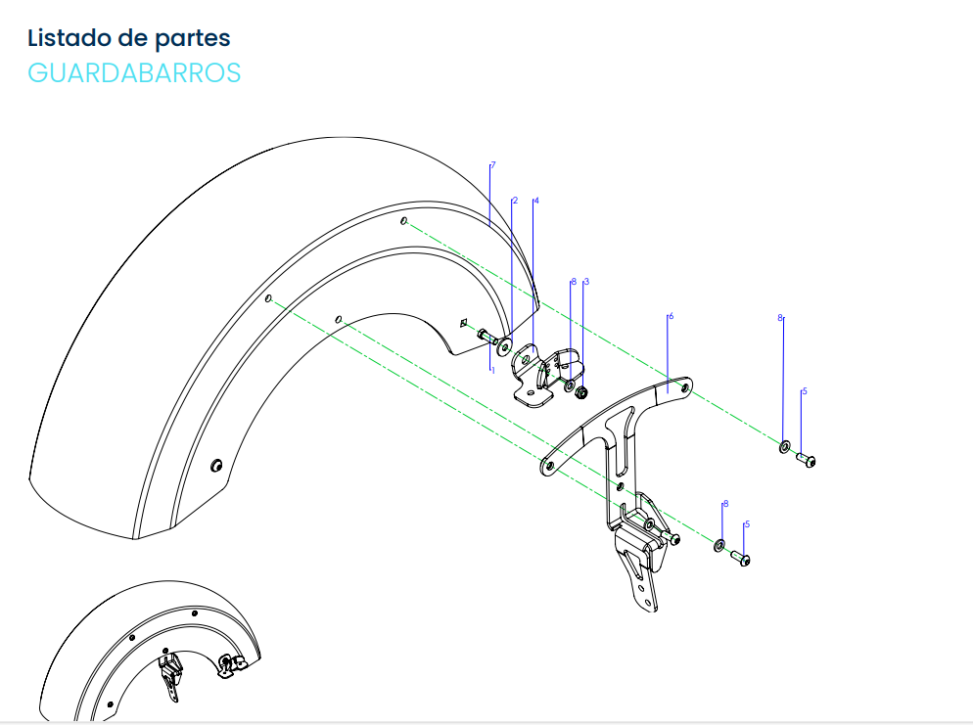
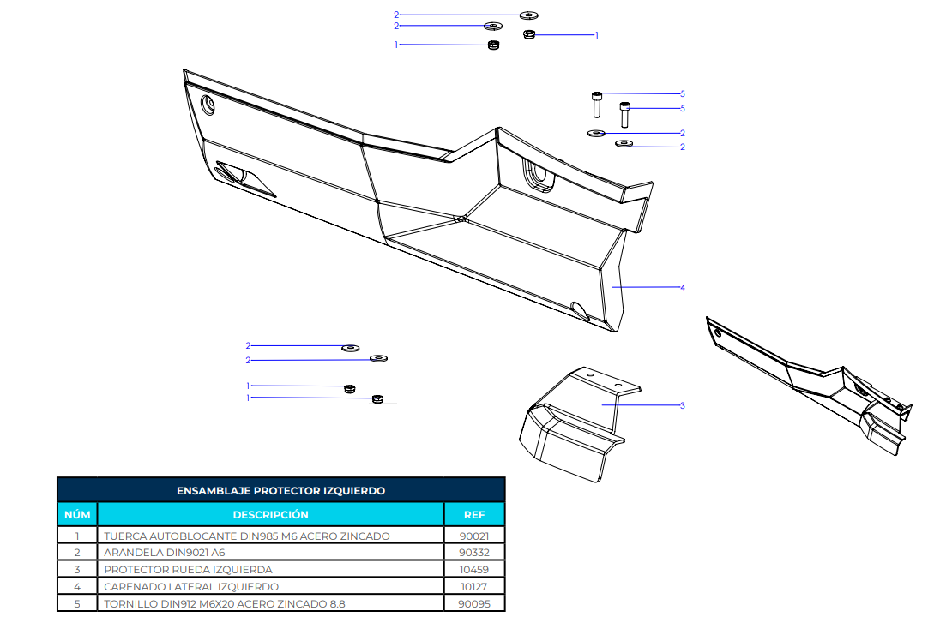
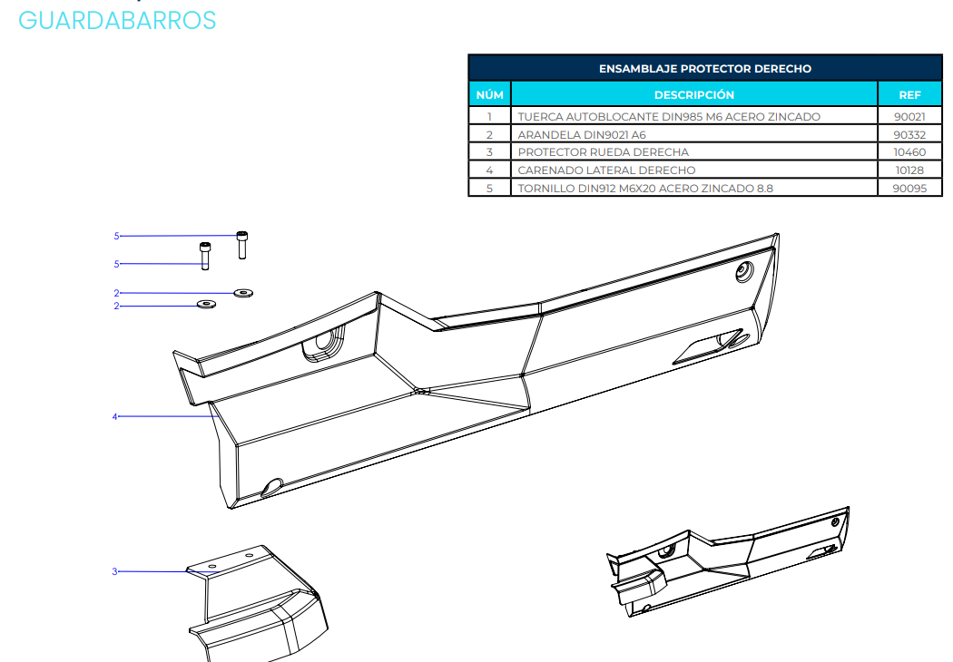
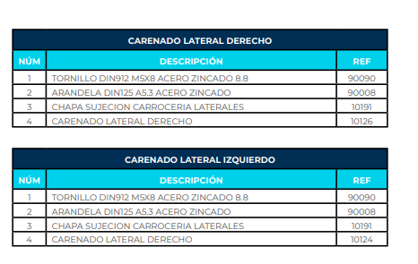
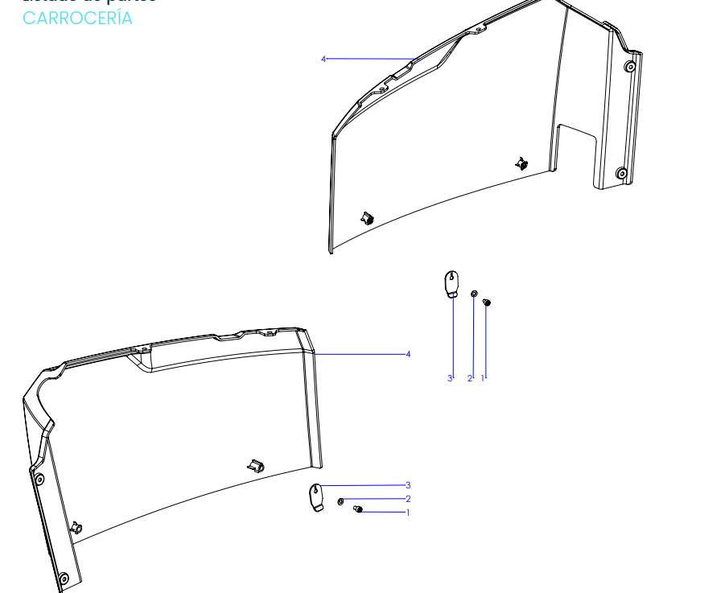
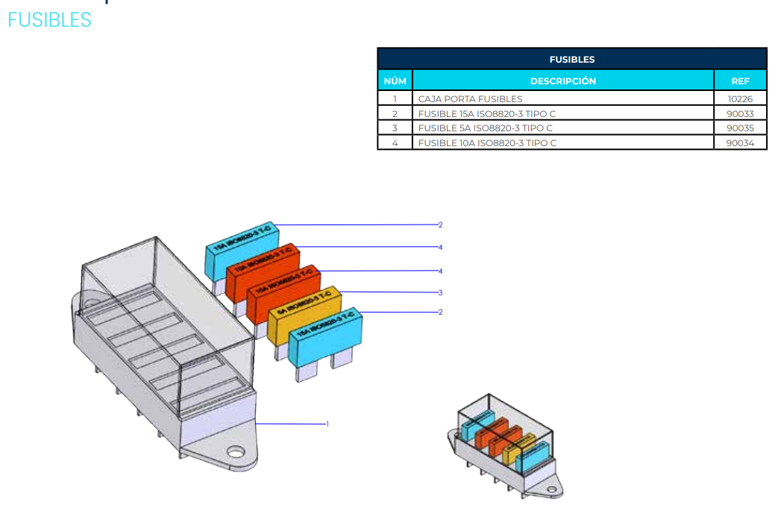
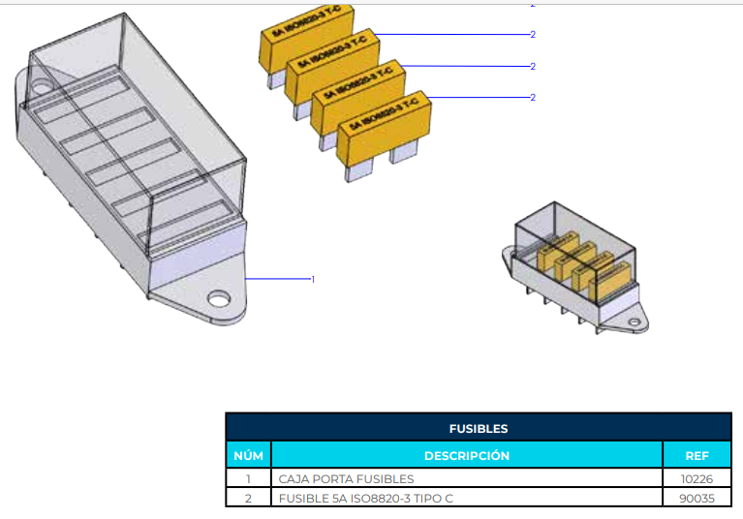
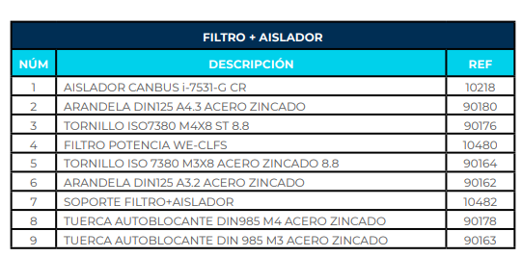
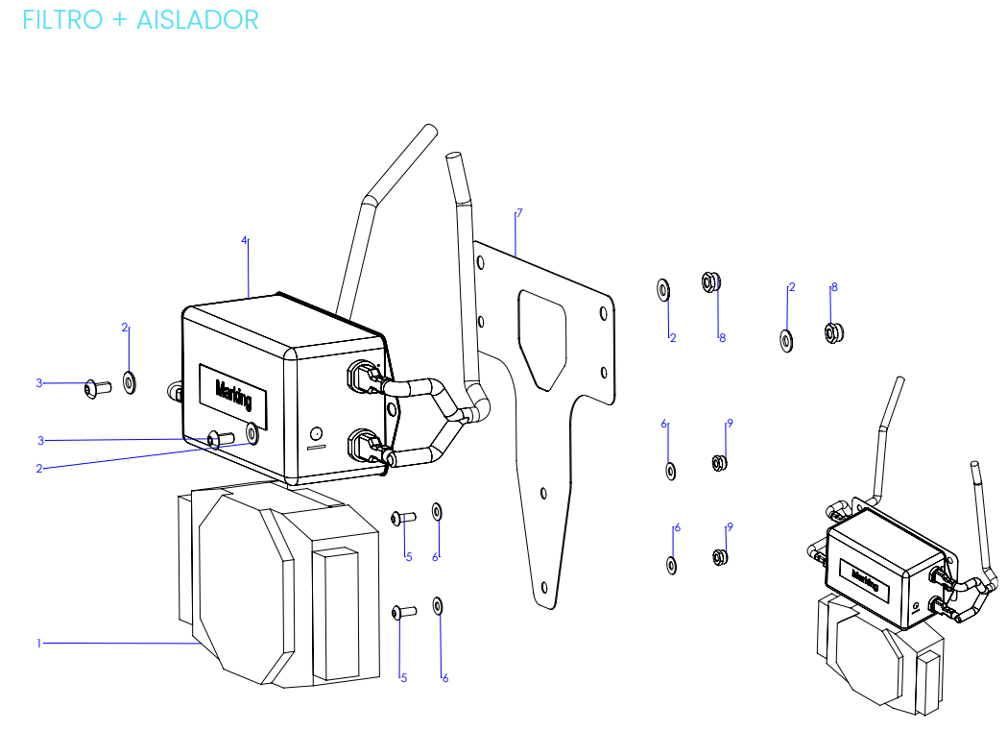
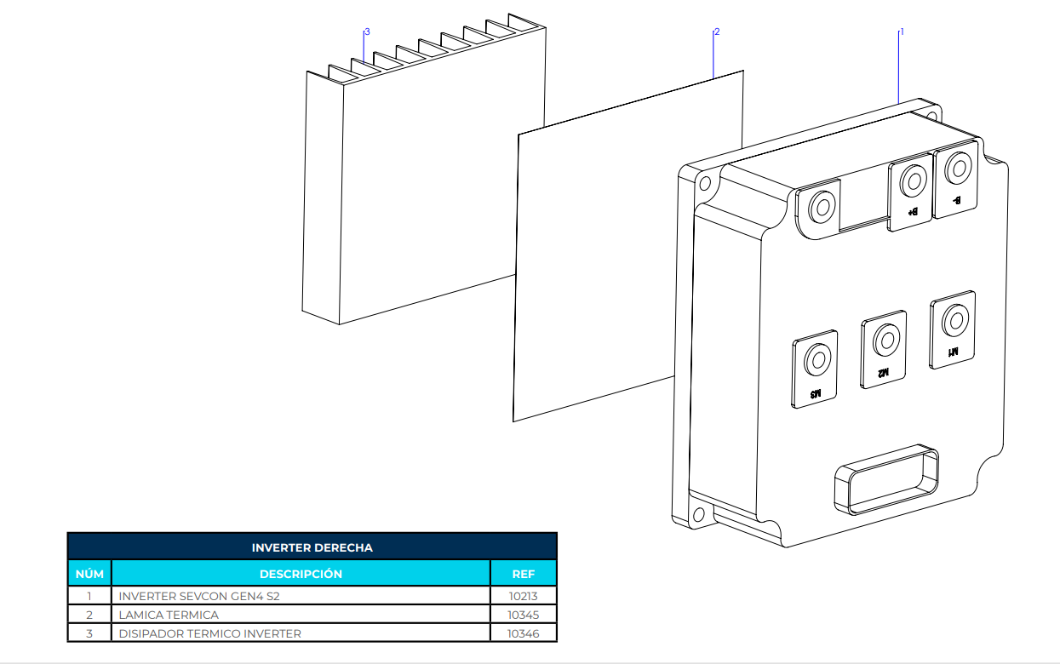
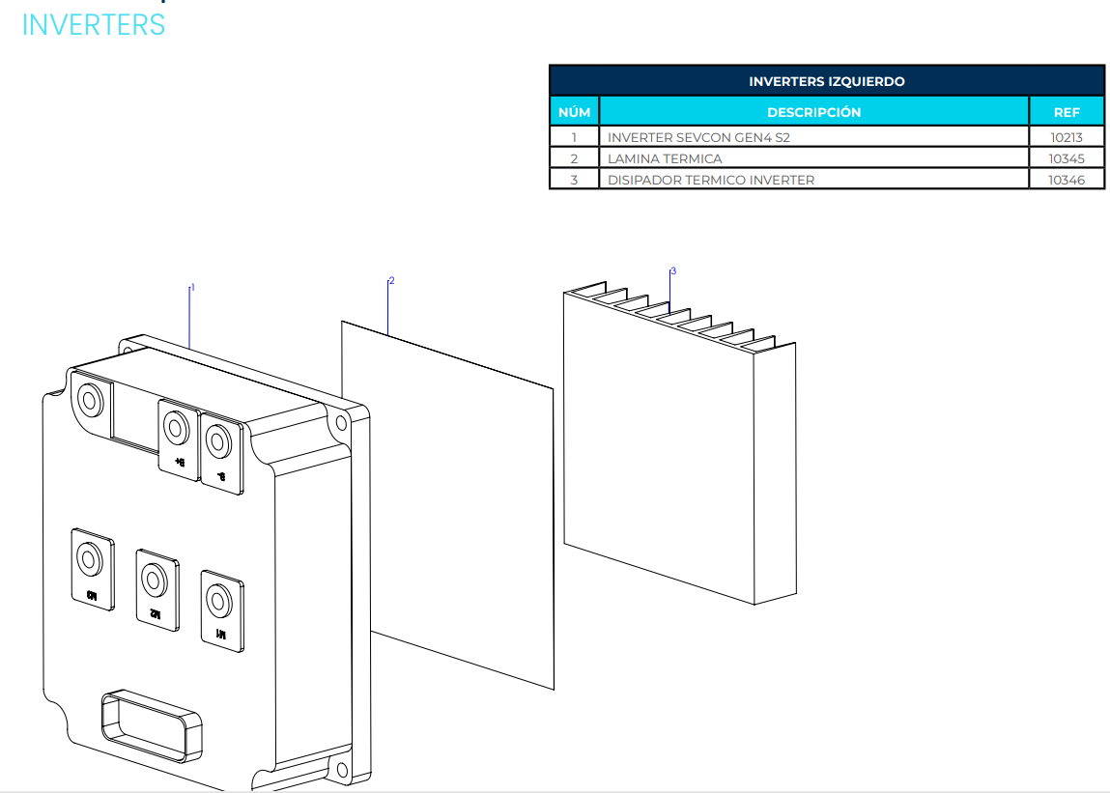
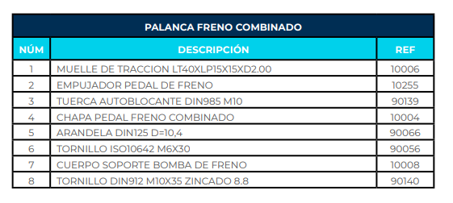
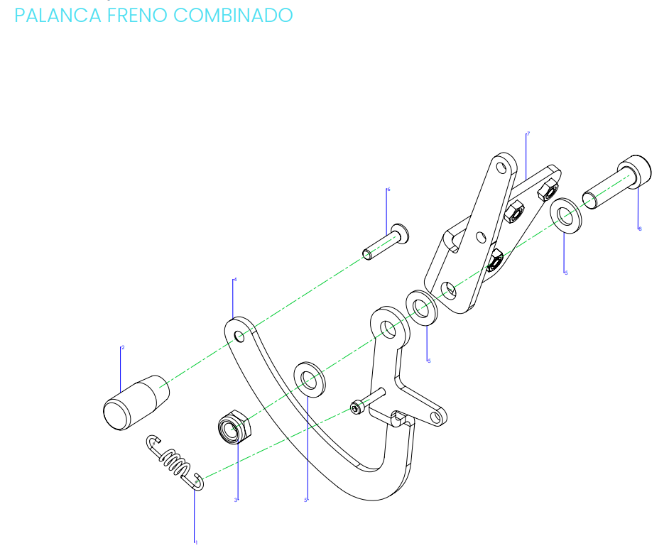
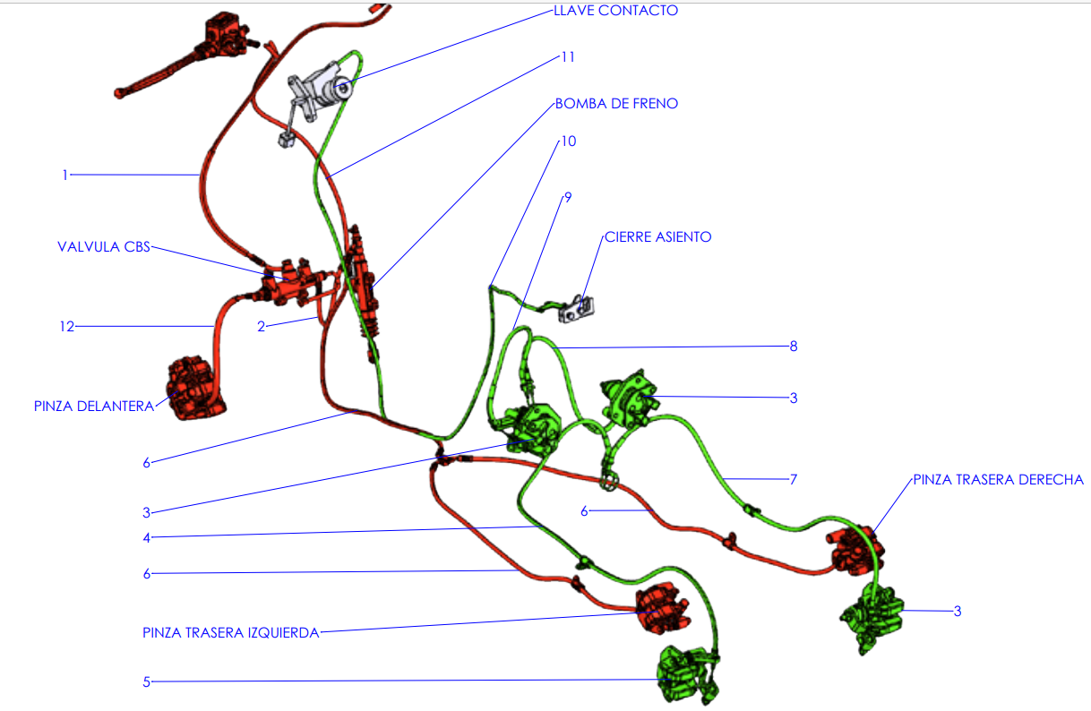
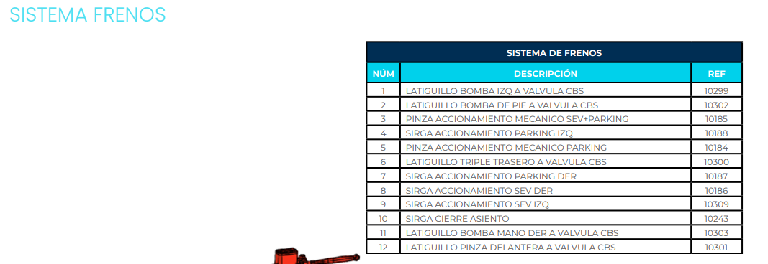
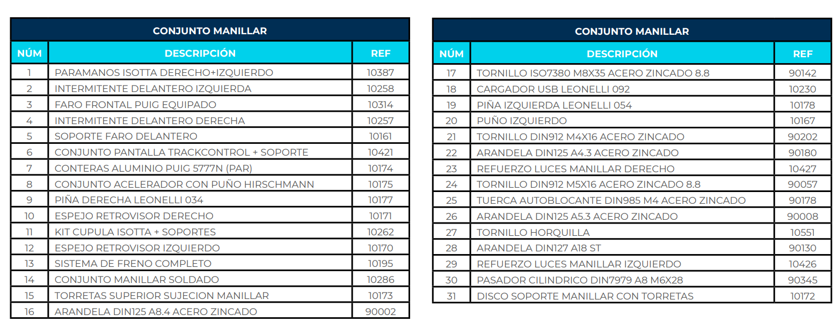
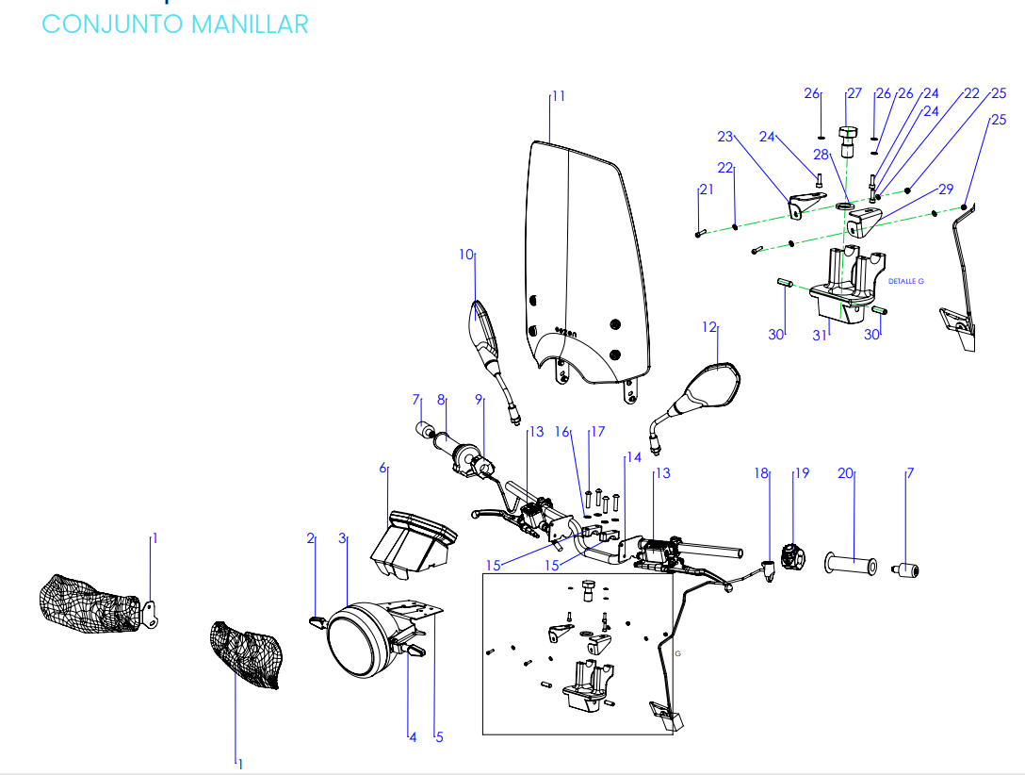
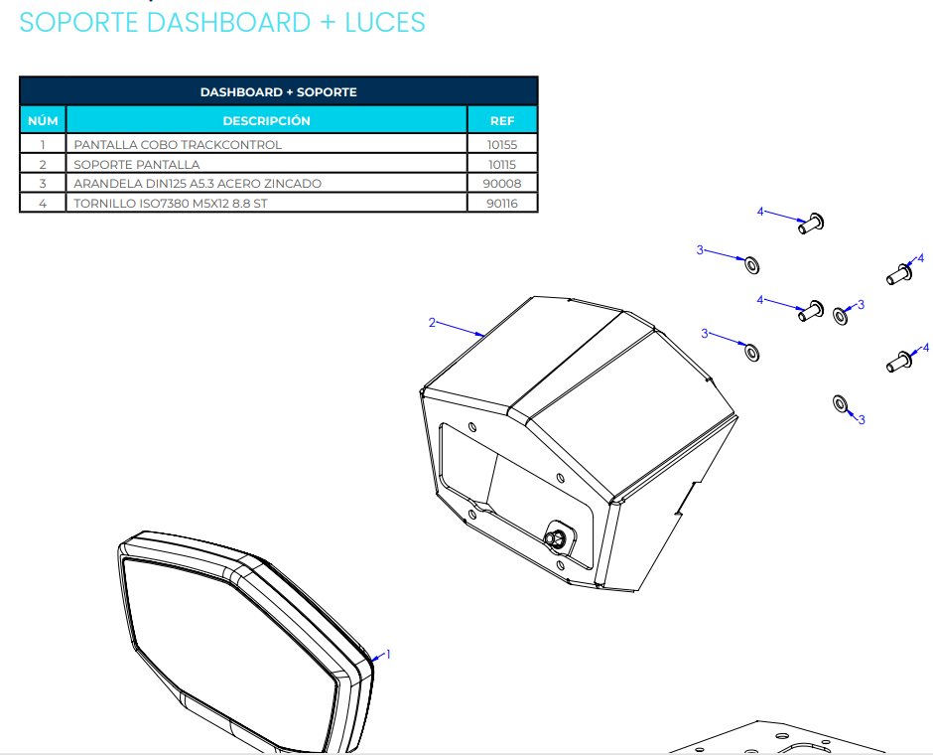
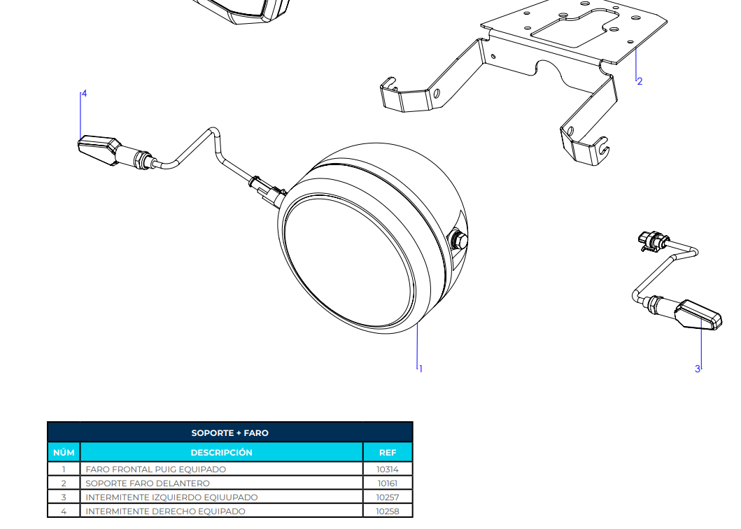
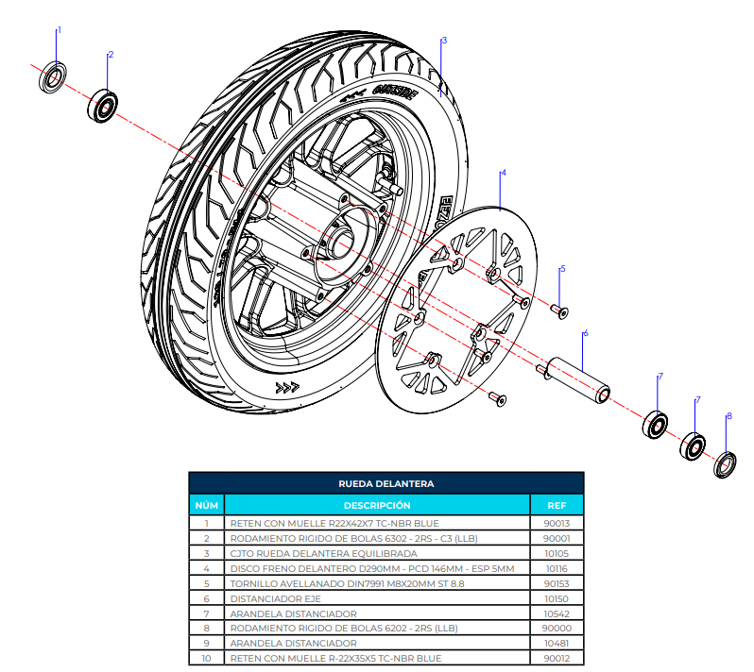
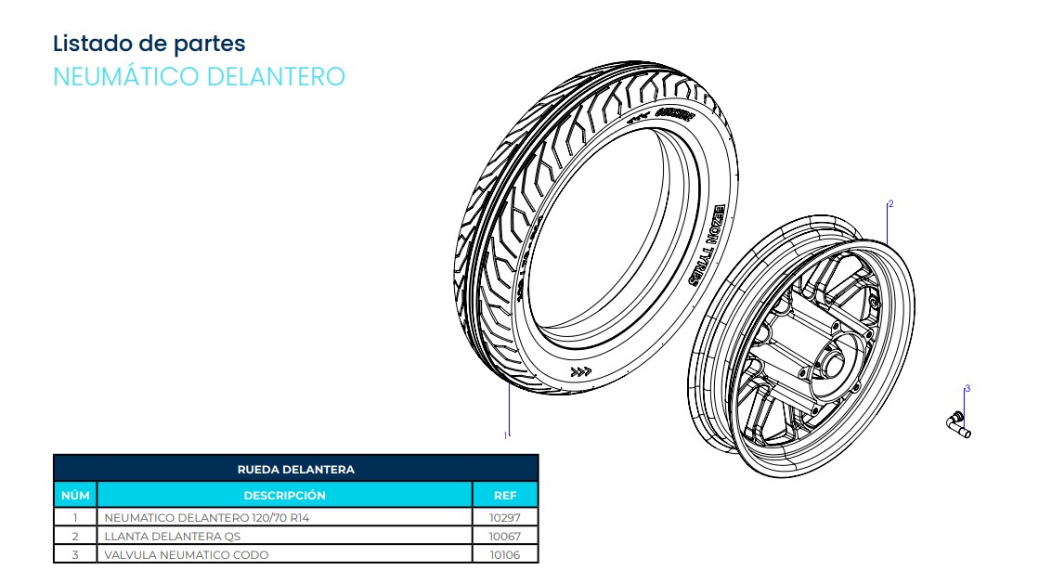
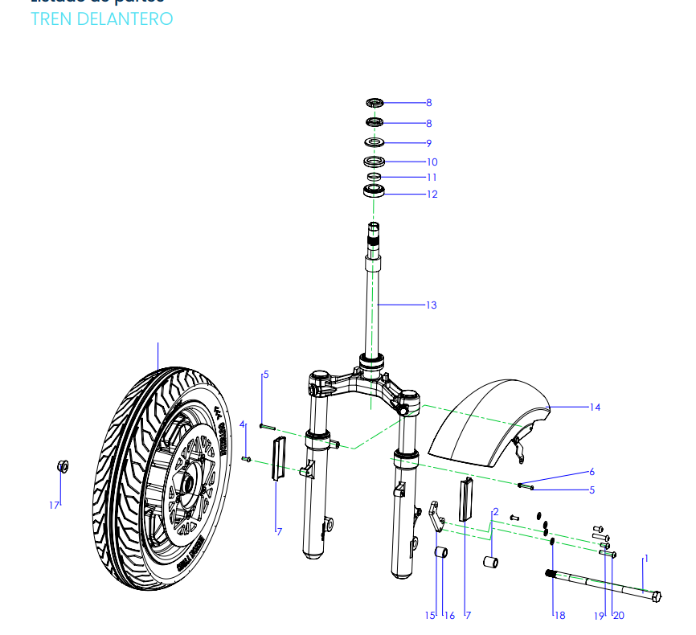
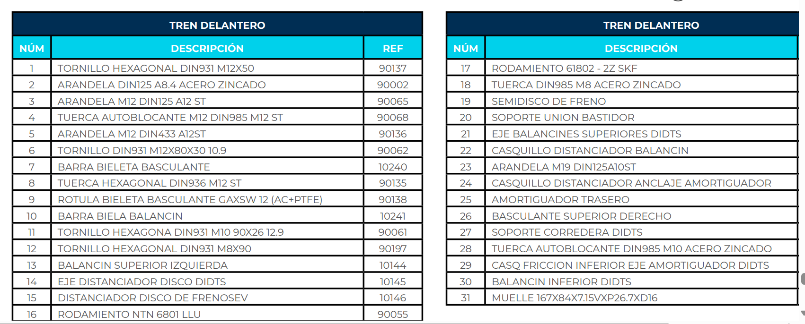
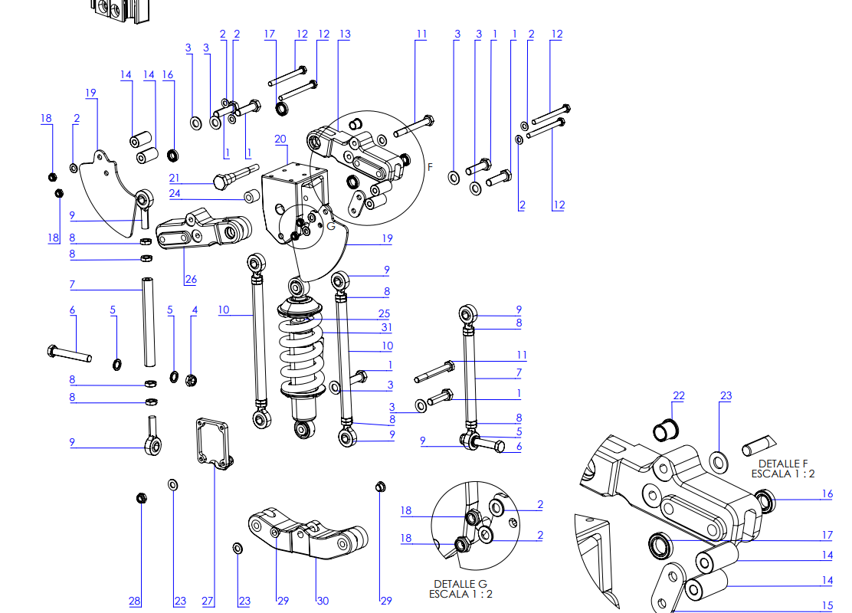






Eezon E3 - RECAMBIOS

VParts
VS1 RECAMBIOS
Headlight


No. | Item No. | Name-EN | Qty | Repair Labor(hour)
1 | 33100-TBG-A00 | Headlight Assy | 1 | 0.3 | 18
2 | 64305-TBG-A00 | Cover，Headlight | 1 | 0.3 | 18
3 | 64306-TBG-A00 | Rr Cover,Headlight | 1 | 0.3 | 18
4 | 33400-TBG-A10 | Winker,R Rr | 1 | 0.1 | 6
5 | 33450-TBG-A10 | Winker,L Rr | 1 | 0.1 | 6
6 | 90303-GCC-000 | Spring Clip M4 | 8 | / | #VALUE!
7 | 93903-QSM-A10 | Tapping Screw 4X12 | 4 | / | #VALUE!
8 | 95701-08016-07 | Flange Bolt 8X16 | 1 | / | #VALUE!
9 | 93500-QSM-C000 | Cross recessed pan head screw 5X12 | 2 | / | #VALUE!
 |  |  |  |  | 0
Speedometer |  |  |  |  | 0
 |  |  |  |  | 0
 |  |  |  |  | 0
 |  |  |  |  | 0
 |  |  |  |  | 0
 |  |  |  |  | 0
No. | Item No. | Name-EN | Qty | Repair Labor(hour) | #VALUE!
1 | 37200-TBG-A00 | SPEEDOMETER ASSY | 1 | 0.3 | 18
2 | 53133-TBG-A00 | BRACKET,SPEEDOMETER | 1 | 0.2 | 12
3 | 94050-06080 | FLANGE NUT M6 | 2 | / | #VALUE!
4 | 96700-06016-07 | Hexagon socket bolt 6x16 | 2 | / | #VALUE!
5 | 37300-QSM-A00 | RUBBER WASHER | 2 | / | #VALUE!
 |  |  |  |  | 0
Switch Assy |  |  |  |  | 0

 |  |  |  |  | 0
 |  |  |  |  | 0
 |  |  |  |  | 0
 |  |  |  |  | 0
 |  |  |  |  | 0
 |  |  |  |  | 0
No. | Item No. | Name-EN | Qty | Repair Labor(hour) | #VALUE!
1 | 35200-QSM-A70 | SWITCH ASSY., R | 1 | 0.3 | 18
2 | 35150-TBG-A00 | SWITCH ASSY., L | 1 | 0.3 | 18
3 | 30400-TAC-EC0 | GRIP L,HANDLE | 1 | 0.1 | 6
4 | 53105-TAC-EC0 | WEIGHT,HANDLE | 2 | 0.05 | 3
5 | 96700-06016-07 | Hexagon socket bolt 6x16 | 2 | / | #VALUE!
6 | 88110-QSM-A50 | BACK MIRROR ASSY,R | 1 | 0.05 | 3
7 | 88120-QSM-A50 | BACK MIRROR ASSY,L | 1 | 0.05 | 3
 |  |  |  |  | 0
Handlebar |  |  |  |  | 0

 |  |  |  |  | 0
 |  |  |  |  | 0
 |  |  |  |  | 0
 |  |  |  |  | 0
 |  |  |  |  | 0
No. | Item No. | Name-EN | Qty | Repair Labor(hour) | #VALUE!
1 | 53100-TBG-A00 | Pipe,Handlebar | 1 | 0.3 | 18
2 | 53131-QSM-C00 | Holder,Handlebar | 1 | 0.2 | 12
3 | 96700-06016-07 | Hexagon socket bolt 6X16 | 4 | / | #VALUE!
 |  |  |  |  | 0
Bridge,Top |  |  |  |  | 0

 |  |  |  |  | 0
 |  |  |  |  | 0
 |  |  |  |  | 0
 |  |  |  |  | 0
 |  |  |  |  | 0
No. | Item No. | Name-EN | Qty | Repair Labor(hour) | #VALUE!
1 | 53230-TBG-A000 | Bridge,Top | 1 | 0.3 | 18
2 | 53110-TBG-A00 | Post Comp,Handle | 1 | 0.5 | 30
3 | 95801-TAC-A00 | Flange Bolt 10X45 | 1 | 0.5 | 30
4 | 53124-TGF-A00 | Locking block,Handlebar | 1 | 0.5 | 30
5 | 90306-TAC-A00 | Flange Lock Nut M10X1.25 | 1 | 0.5 | 30
 |  |  |  |  | 0
Front Wheel |  |  |  |  | 0
 |  |  |  |  | 0
 |  |  |  |  | 0
 |  |  |  |  | 0
 |  |  |  |  | 0
 |  |  |  |  | 0
No. | Item No. | Name-EN | Qty | Repair Labor(hour) | #VALUE!
1 | 44800-TBG-A00 | Wheel Assy.,Fr | 1 | 0.3 | 18
2 | 44701-TBG-A00 | Tyre(100/80-16) | 1 | 0.5 | 30
3 | 44301-QSM-A00 | Axle,Fr Wheel | 1 | 0.15 | 9
4 | 44311-QSM-A00 | Axle Sleeve,Fr Wheel Side | 2 | 0.15 | 9
5 | 90307-QSM-A00 | Flange Lock Nut M12 | 1 | / | #VALUE!
6 | 42702-QSM-A00 | Valve,Rim | 1 | 0.2 | 12
8 | 90755-QSM-A00 | OIL SEAL(φ20xφ32x5) | 2 | 0.15 | 9
 |  |  |  |  | 0
Front Suspension |  |  |  |  | 0

 |  |  |  |  | 0
 |  |  |  |  | 0
 |  |  |  |  | 0
 |  |  |  |  | 0
 |  |  |  |  | 0
No. | Item No. | Name-EN | Qty | Repair Labor(hour) | #VALUE!
1 | 61100-TBG-A00-P-MW02N | Fender,Fr(Paint), MW02N/White | 1 | 0.3 | 18
2 | 51400-TBG-A00 | Shork Absorber,R Fr | 1 | 0.6 | 36
3 | 51500-TBG-A00 | Shork Absorber,L Fr | 1 | 0.6 | 36
4 | 33742-TAC-A01 | Reflex Reflector,Side | 2 | 0.05 | 3
5 | 53205-TBG-A00 | Brake Tubing Clip | 1 | 0.1 | 6
6 | 95701-06012-08 | Flange Bolt 6X12 | 1 | / | #VALUE!
7 | 95101-QSM-A00 | Hexagon Socket Head Step Screw,M6 | 4 | / | #VALUE!
 |  |  |  |  | 0
CBS |  |  |  |  | 0


 |  |  |  |  | 0
 |  |  |  |  | 0
 |  |  |  |  | 0
 |  |  |  |  | 0

 |  |  |  |  | 0
No. | Item No. | Name-EN | Qty | Repair Labor(hour) | #VALUE!
1 | 46000-TBG-A00 | Cbs Assy. | 1 | 0.3 | 18
2 | 45251-QSM-F01 | Disc,Fr Brake | 1 | 0.5 | 30
3 | 41300-TAC-A01 | Disc,Rr Brake | 1 | 0.6 | 36
4 | 53176-QSM-D00 | Rear brake lever | 1 | 0.1 | 6
5 | 53175-QSM-D00 | Front brake lever | 1 | 0.1 | 6
6 | 35345-QSM-A00 | Rear Brake Switch | 1 | 0.4 | 24
7 | 35340-QSM-A00 | Front Brake Switch | 1 | 0.4 | 24
8 | 45310-TBG-A00 | Front brake pads (set) | 1 | 0.2 | 12
9 | 43310-TBG-A00 | Rear brake pads (set) | 1 | 0.2 | 12
10 | 45108-QSM-C00 | Front Brake Return Spring | 1 | 0.3 | 18
11 | 43108-TBG-A00 | Rear Brake Return Spring | 1 | 0.3 | 18
12 | 45517-QSM-A00 | Holder,Main cylinder | 2 | 0.2 | 12
13 | 90102-QSM-A00 | Flange Bolt 6X22 | 4 | / | #VALUE!
14 | 90105-QSM-A00 | Mounting Screw,Brake Disc 8X25 | 7 | / | #VALUE!


 |  |  |  |  | 0
Side Stand |  |  |  |  | 0
 |  |  |  |  | 0
 |  |  |  |  | 0
 |  |  |  |  | 0
 |  |  |  |  | 0
 |  |  |  |  | 0
No. | Item No. | Name-EN | Qty | Repair Labor(hour) | #VALUE!
1 | 50530-TBG-A00 | R SideStand | 1 | 0.1 | 6
2 | 50535-TBG-A00 | L SideStand | 1 | 0.1 | 6
3 | 95014-72102 | Spring,Side Stand | 2 | 0.05 | 3
4 | 95014-72112 | Sub Spring,Side Stand | 2 | 0.05 | 3
5 | 35160-TBG-A00 | Sw.Set,Side Stand | 2 | 0.4 | 24
6 | 90110-QSM-F00 | Pivot,Side Stand | 2 | 0.1 | 6
7 | 94031-10080 | Thin Nut 10Mm | 2 | / | #VALUE!
8 | 93500-06016-0G | Phillips Screw 6X16 | 4 | / | #VALUE!
 |  |  |  |  | 0
Main Stand |  |  |  |  | 0

 |  |  |  |  | 0
 |  |  |  |  | 0
 |  |  |  |  | 0
 |  |  |  |  | 0
 |  |  |  |  | 0
No. | Item No. | Name-EN | Qty | Repair Labor(hour) | #VALUE!
1 | 50540-TBG-A00 | Main Stand Assy | 1 | 0.2 | 12
2 | 50550-TBG-A00 | Pivot,Main Stand | 1 | 0.2 | 12
3 | 95014-TAC-A00 | Spring,Main Stand | 1 | 0.05 | 3
4 | 95015-TAC-EC0 | Sub Spring,Main Stand | 1 | 0.05 | 3
5 | 94102-10800 | Washer 10 | 1 | / | #VALUE!
6 | 94201-30250 | Split Pin 3X25 | 1 | / | #VALUE!
7 | 77206-TAC-A00 | Cylindrical Ribber | 1 | / | #VALUE!
 |  |  |  |  | 0
Main Frame |  |  |  |  | 0

 |  |  |  |  | 0
 |  |  |  |  | 0
 |  |  |  |  | 0
 |  |  |  |  | 0
 |  |  |  |  | 0
 |  |  |  |  | 0
No. | Item No. | Name-EN | Qty | Repair Labor(hour) | #VALUE!
1 | 50100-TBG-A00 | Frame Body Assy | 1 | 4 | 240
2 | 52400-TBG-A00 | Shock Absorber,Rr | 1 | 0.4 | 24
3 | 50400-TBG-A00 | Shelf,Rr | 1 | 0.2 | 12
4 | 94050-10070 | Flange Nut M10 | 1 | / | #VALUE!
5 | 95801-10040-07 | Flange Bolt 10X40 | 2 | / | #VALUE!
6 | 95801-TBG-A00 | Flange Bolt 8X50 | 1 | / | #VALUE!
7 | 95701-08040-07 | Flange Bolt 8X40 | 2 | / | #VALUE!
8 | 50165-TBG-A000 | Threaded hole plug(M8) | 2 | / | #VALUE!
9 | 50420-TBG-A000 | Bracket,License Plate | 1 | 0.1 | 6
10 | 95701-06012-08 | BOLT,FLANGE 6x12 | 2 | / | #VALUE!
 |  |  |  |  | 0
Front Bracket |  |  |  |  | 0
 |  |  |  |  | 0
 |  |  |  |  | 0
 |  |  |  |  | 0
 |  |  |  |  | 0
 |  |  |  |  | 0
No. | Item No. | Name-EN | Qty | Repair Labor(hour) | #VALUE!
1 | 50310-TBG-A00 | Bracket,Fr | 1 | 0.5 | 30
2 | 95801-TBG-A00 | Flange Bolt 8X50 | 2 | / | #VALUE!
3 | 94050-08080 | Flange Nut M8 | 2 | / | #VALUE!
4 | 93606-TAC-A00 | Cross Recessed Countersunk Head Screw 6X12 | 2 | / | #VALUE!
 |  |  |  |  | 0
Basket,Front |  |  |  |  | 0

 |  |  |  |  | 0
 |  |  |  |  | 0
 |  |  |  |  | 0
 |  |  |  |  | 0
 |  |  |  |  | 0
 |  |  |  |  | 0
 |  |  |  |  | 0
 |  |  |  |  | 0
No. | Item No. | Name-EN | Qty | Repair Labor(hour) | #VALUE!
1 | 50350-TBGA-A00 | Basket,Front | 1 | 0.1 | 6
2 | 50350-TBGA-A10 | Carrier，Front | 1 | 0.2 | 12
 |  |  |  |  | 0
Side Shelf |  |  |  |  | 0

 |  |  |  |  | 0
 |  |  |  |  | 0
 |  |  |  |  | 0
 |  |  |  |  | 0
 |  |  |  |  | 0
No. | Item No. | Name-EN | Qty | Repair Labor(hour) | #VALUE!
1 | 50460-TBGA-A001 | Side Shelf,R | 1 | 0.2 | 12
2 | 50461-TBGA-A001 | Side Shelf,L | 1 | 0.2 | 12
3 | 50463-TBGA-A002 | Jackstay,Side Shelf | 1 | 0.1 | 6
4 | 50464-TBGA-A001 | Long Axle Sleeve,Side Shelf | 4 | 0.2 | 12
5 | 50465-TBGA-A001 | Short Axle Sleeve,Side Shelf | 2 | 0.2 | 12
6 | 95701-08016-07 | Flange Bolt 8X16 | 4 | / | #VALUE!
7 | 95701-TBG-A100 | Flange Bolt 8X60 | 2 | / | #VALUE!
8 | 95801-08075-00 | Flange Bolt 8X75 | 4 | / | #VALUE!
 |  |  |  |  | 0
Steering Stem |  |  |  |  | 0

 |  |  |  |  | 0
 |  |  |  |  | 0
 |  |  |  |  | 0
 |  |  |  |  | 0
 |  |  |  |  | 0
 |  |  |  |  | 0
No. | Item No. | Name-EN | Qty | Repair Labor(hour) | #VALUE!
1 | 53200-TBG-A00 | Steering Stem Assy | 1 | 1 | 60
2 | 50306-TAC-A00 | Lock Nut,Steering Stem | 1 | 0.6 | 36
3 | 53220-TBG-A00 | Dust Nut Assy,Steering Stem | 1 | 0.8 | 48
4 | 53216-TBG-A00 | Bearing(Hr32005Xj) | 1 | 1 | 60
5 | 53216-TBG-A00-01 | Outer ring(HR32005XJ) | 1 | 0.6 | 36
6 | 53217-TBG-A00-01 | Outer ring(HR32006XJ) | 1 | 0.6 | 36
7 | 53217-TBG-A00-02 | Bearing Retainer Assy(HR32006XJ) | 1 | 0.6 | 36
8 | 53214-TBG-A00 | Dust Ring | 1 | 0.6 | 36
9 | 95801-TAC-A10 | Flange Bolt 10X45 | 4 | / | #VALUE!
 |  |  |  |  | 0
Front Cover |  |  |  |  | 0
 |  |  |  |  | 0
 |  |  |  |  | 0
 |  |  |  |  | 0
 |  |  |  |  | 0
 |  |  |  |  | 0
No. | Item No. | Name-EN | Qty | Repair Labor(hour) | #VALUE!
1 | 64300-TBG-A00 | Cover,Fr | 1 | 0.1 | 6
2 | 50502-TBG-A00 | Plate,Elec. | 1 | 0.3 | 18
3 | 64350-TBG-A00-P-MW02N | Side Cover,R Fr(Paint), MW02N/White | 1 | 0.1 | 6
4 | 64355-TBG-A00-P-MW02N | Side Cover,L Fr(Paint), MW02N/White | 1 | 0.1 | 6
5 | 83520-TBG-A00 | Cover Strip,R | 1 | 0.3 | 18
6 | 83620-TBG-A00 | Cover Strip,L | 1 | 0.3 | 18
7 | 87510-TBG-A00 | Gel Sticker,Front Cover | 1 | / | #VALUE!
8 | 95701-08040-07 | Flange Bolt 8X40 | 2 | / | #VALUE!
9 | 90303-GCC-000 | Spring Clip M4 | 12 | / | #VALUE!
10 | 95701-06012-08 | Flange Bolt 6X12 | 3 | / | #VALUE!
11 | 93903-QSM-A00 | Tapping Screw 4X12 | 6 | / | #VALUE!
12 | 93500-QSM-C00 | Cross recessed pan head screw 5X12 | 4 | / | #VALUE!
 |  |  |  |  | 0
Main Girder Cover |  |  |  |  | 0
 |  |  |  |  | 0
 |  |  |  |  | 0
 |  |  |  |  | 0
 |  |  |  |  | 0
 |  |  |  |  | 0
No. | Item No. | Name-EN | Qty | Repair Labor(hour) | #VALUE!
1 | 61110-TBG-A00 | COVER,FR LOWER | 1 | 0.9 | 54
2 | 81141-TBG-A00 | COVER,MAIN PIPE | 1 | 0.5 | 30
3 | 64460-TBG-A00 | Glovebox | 1 | 0.4 | 24
4 | 35400-TAC-A00 | Interface,USB | 1 | 0.4 | 24
5 | 81132-TBG-A00 | HOOK,LUGGAGE | 1 | 0.05 | 3
6 | 81133-TBG-A00 | COVER,VIN | 1 | 0.05 | 3
7 | 90111-QSM-A10 | FLANG SPECIAL BOLT M6 | 1 | / | #VALUE!
8 | 95701-06012-08 | BOLT,FLANGE 6x12 | 3 | / | #VALUE!
9 | 94100-TBG-A00 | WASHER 6 | 2 | / | #VALUE!
10 | 90303-GCC-000 | Spring Clip M4 | 2 | / | #VALUE!
11 | 93903-QSM-A10 | TAPPING SCREW 4X12 | 14 | / | #VALUE!
12 | 93903-QSM-A00 | TAPPING SCREW 4X12 | 5 | / | #VALUE!
13 | 93903-24480 | TAPPING SCREW 4X16 | 2 | / | #VALUE!
 |  |  |  |  | 0
Pedal |  |  |  |  | 0

 |  |  |  |  | 0
 |  |  |  |  | 0
 |  |  |  |  | 0
 |  |  |  |  | 0
 |  |  |  |  | 0
No. | Item No. | Name-EN | Qty | Repair Labor(hour) | #VALUE!
1 | 64310-TBG-A00 | Foot Pedal | 1 | 0.1 | 6
2 | 83750-TBG-A00 | Cover,Center | 1 | 0.3 | 18
3 | 83760-TBG-A00 | R Side Cover, Center | 1 | 0.5 | 30
4 | 83765-TBG-A00 | L Side Cover,Center | 1 | 0.5 | 30
5 | 50621-TBG-A00 | Cover,Bottom | 1 | 0.3 | 18
6 | 35310-TBG-A00 | Socket, Charger | 1 | 0.2 | 12
7 | 90111-QSM-A10 | Flange step bolt M6 | 4 | / | #VALUE!
8 | 95701-06012-08 | Flange Bolt 6X12 | 2 | / | #VALUE!
9 | 94100-TBG-A00 | Washer 6mm | 2 | / | #VALUE!
10 | 93500-04012-1G | Phillips Screw 4X12 | 2 | / | #VALUE!
11 | 94001-TBG-A00 | Hexagon Nut M4 | 2 | / | #VALUE!
12 | 93903-QSM-A00 | Tapping Screw 4X12 | 6 | / | #VALUE!
13 | 90303-GCC-000 | Spring Clip M4 | 2 | / | #VALUE!
14 | 93500-QSM-C00 | Cross recessed pan head screw 5X12 | 2 | / | #VALUE!
 |  |  |  |  | 0
Rear Side Cover |  |  |  |  | 0

 |  |  |  |  | 0
 |  |  |  |  | 0
 |  |  |  |  | 0
 |  |  |  |  | 0
 |  |  |  |  | 0
No. | Item No. | Name-EN | Qty | Repair Labor(hour) | #VALUE!
1 | 83500-TBG-A00-P-MW02N | Cover,Body R(Paint), MW02N/White | 1 | 0.4 | 24
 |  |  |  |  | 0
 |  |  |  |  | 0
2 | 83600-TBG-A00-P-MW02N | Cover,Body L(Paint), MW02N/White | 1 | 0.4 | 24
3 | 83505-TBG-A00 | Cowl,R Guide | 1 | 0.3 | 18
4 | 83605-TBG-A00 | Cowl,L Guide | 1 | 0.3 | 18
5 | 83506-TBG-A00-S-MB02N | Plate R,Ad(Paint), MW02N/White | 1 | 0.3 | 18
6 | 83606-TBG-A00-S-MB02N | Plate L,Ad(Paint), MW02N/White | 1 | 0.3 | 18
7 | 93903-24480 | Tapping Screw 4X16 | 4 | / | #VALUE!
8 | 93903-QSM-A00 | Tapping Screw 4X12 | 8 | / | #VALUE!
9 | 90303-GCC-000 | Spring Clip M4 | 4 | / | #VALUE!
10 | 93500-QSM-C00 | Cross recessed pan head screw 5X12 | 2 | / | #VALUE!
11 | 95101-QSM-A00 | Hexagon Socket Head Step Screw,M6 | 2 | / | #VALUE!
12 | 83542-KPN-9000 | Circular I-shaped rubber | 4 | / | #VALUE!
 |  |  |  |  | 0
Cushion |  |  |  |  | 0

 |  |  |  |  | 0
 |  |  |  |  | 0
 |  |  |  |  | 0
 |  |  |  |  | 0
 |  |  |  |  | 0
No. | Item No. | Name-EN | Qty | Repair Labor(hour) | #VALUE!
1 | 77200-TBG-A00 | Seat Cushion Assy | 1 | 0.1 | 6
2 | 77211-TAC-A00 | Pivot,Seat Cushion | 1 | 0.2 | 12
3 | 94102-08800 | Washer 8mm | 1 | / | #VALUE!
4 | 94201-16180 | Split Pin 1.6X18 | 1 | / | #VALUE!
 |  |  |  |  | 0
Storage Box |  |  |  |  | 0

 |  |  |  |  | 0
 |  |  |  |  | 0
 |  |  |  |  | 0
 |  |  |  |  | 0
 |  |  |  |  | 0
 |  |  |  |  | 0
No. | Item No. | Name-EN | Qty | Repair Labor(hour) | #VALUE!
1 | 81250-TBG-A00 | Box,Luggage | 1 | 0.2 | 12
2 | 81255-TBG-A00 | R Down,Luggage Box | 1 | 0.3 | 18
3 | 81256-TBG-A00 | L Down,Luggage Box | 1 | 0.3 | 18
4 | 80101-TBG-A00 | Cover,Battery Compartment | 1 | 0.05 | 3
5 | 81252-TBG-A00 | Maint Cover,Contorller | 1 | 0.05 | 3
6 | 95701-06012-07 | Flange Bolt 6X12 | 4 | / | #VALUE!
7 | 94100-TBG-A00 | Washer 6mm | 4 | / | #VALUE!
8 | 93500-05012-0H | Phillips Screw5X12 | 2 | / | #VALUE!
9 | 94050-05080 | Flange Nut M5 | 2 | / | #VALUE!
10 | 93903-25220 | Tapping Screw 5X12 | 13 | / | #VALUE!
 |  |  |  |  | 0
Battery |  |  |  |  | 0
 |  |  |  |  | 0
 |  |  |  |  | 0
 |  |  |  |  | 0
 |  |  |  |  | 0
 |  |  |  |  | 0
 |  |  |  |  | 0
...
No. | Item No. | Name-EN | Qty | Repair Labor(hour)
8 | 31531-TBG-A00-M1 | Battery BMS circuit board(60V45Ah)B | 1 | 0.3 | 18
9 | 31532-TBG-A00-M1 | Connector Wire,BMS A-B circuit board | 1 | 0.3 | 18
10 | 31518-TBG-A00 | Rubber,Battery Bottom Shell | 1 | / | #VALUE!
11 | 31519-QSM-F00 | Inner Torx countersunk head screws 4x18 | 2 | / | #VALUE!
12 | 96700-04014-07 | Hexagon socket bolt 4x14 | 10 | / | #VALUE!
13 | 96700-04008-07 | Hexagon socket bolt 4x8 | 8 | / | #VALUE!
14 | 96700-03006-07 | Hexagon socket bolt 3x6 | 4 | / | #VALUE!
15 | 96700-05020-07 | Hexagon socket bolt 5x20 | 2 | / | #VALUE!
 |  |  |  |  | 0
Motor |  |  |  |  | 0

 |  |  |  |  | 0
 |  |  |  |  | 0
 |  |  |  |  | 0
 |  |  |  |  | 0
 |  |  |  |  | 0
No. | Item No. | Name-EN | Qty | Repair Labor(hour) | #VALUE!
1 | 31100-TBG-A00 | Rear Motor Assy(3500W) | 1 | 0.5 | 30
2 | 42800-TBG-A00 | Wheel Hub Assy,Rr （MT2.5-14） | 1 | 0.3 | 18
3 | 42701-TBG-A00 | Tyre(110/80-14 Tl) | 1 | 0.3 | 18
4 | 44702-TAC-A00 | Valve,Rim | 1 | 0.2 | 12
5 | 97701-TBG-A00 | Mounting Bolt,Wheel Hub | 4 | 0.1 | 6
6 | 50159-TBG-A00 | Battery wire clamp | 1 | / | #VALUE!
7 | 50158-TBG-A00 | Motor wire clamp | 1 | / | #VALUE!
8 | 50160-TBG-A00 | Clamp rubber | 2 | / | #VALUE!
 |  |  |  |  | 0
Swingarm |  |  |  |  | 0

 |  |  |  |  | 0
 |  |  |  |  | 0
 |  |  |  |  | 0
 |  |  |  |  | 0
 |  |  |  |  | 0
 |  |  |  |  | 0
No. | Item No. | Name-EN | Qty | Repair Labor(hour) | #VALUE!
1 | 52100-TBG-A00 | Swingarm Assy,Rr | 1 | 1 | 60
2 | 52150-TBG-A00 | Bracket,Rr Fender | 1 | 0.3 | 18
3 | 43111-TBG-A00 | Bracket,Rr Brake Caliper | 1 | 0.3 | 18
4 | 80100-TBG-A00 | Fender,Rr | 1 | 0.2 | 12
5 | 80104-TBG-A00 | Cover,Swingarm | 1 | 0.1 | 6
6 | 33741-QSM-C01 | Reflex Reflector,Rr | 1 | 0.05 | 3
7 | 52101-TBG-A00 | Pivot,Rr Swingarm | 1 | 0.2 | 12
8 | 90307-QSM-A00 | Flange Lock Nut M12 | 1 | / | #VALUE!
9 | 95101-TBG-A00 | Hexagon Socket Head Step Screw,M6 | 7 | / | #VALUE!
10 | 95701-TBG-A00 | Flange Bolt 6X30 | 2 | / | #VALUE!
11 | 88511-TBG-A00 | Rear fork cover sticker | 1 | / | #VALUE!
 |  |  |  |  | 0
Taillight |  |  |  |  | 0

 |  |  |  |  | 0
 |  |  |  |  | 0
 |  |  |  |  | 0
 |  |  |  |  | 0
 |  |  |  |  | 0
 |  |  |  |  | 0
No. | Item No. | Name-EN | Qty | Repair Labor(hour) | #VALUE!
1 | 33700-TBG-A00 | Taillight Assy | 1 | 0.3 | 18
2 | 33400-TBG-A10 | Winker,R Rr | 1 | 0.3 | 18
3 | 33450-TBG-A10 | Winker,L Rr | 1 | 0.3 | 18
4 | 83700-TBG-A00 | Cover,Rr Center | 1 | 0.2 | 12
5 | 50503-TBG-A00 | Cover,Rr Bottom | 1 | 0.4 | 24
6 | 77240-TBG-A00 | Cable,Cushion Lock | 1 | 0.5 | 30
7 | 93500-QSM-C00 | Cross recessed pan head screw 5X12 | 12 | / | #VALUE!
8 | 91509-GE2-7605 | Flange Step Screw5X11.5 | 3 | / | #VALUE!
 |  |  |  |  | 0
Controller |  |  |  |  | 0

 |  |  |  |  | 0
 |  |  |  |  | 0
 |  |  |  |  | 0
 |  |  |  |  | 0
 |  |  |  |  | 0
 |  |  |  |  | 0
No. | Item No. | Name-EN | Qty | Repair Labor(hour) | #VALUE!
1 | 30100-TBG-A00-R20 | Controller(3500W No Ltd) | 1 | 0.3 | 18
 | 30100-TBG-A00-R10 | 控制器(3500W 45km版) | Controller(3000W 45Km/H) | 1 | 60 | 0.4 | 45KM/丹麦 | 30100-TBG-A000-R10
 | 30100-TBG-A00-R20 | 控制器(3500W 极速版) | Controller(3500W No Ltd) | 1 | 60 |  | L3E | 30100-TBG-A000-R20
2 | 50431-TBG-A00 | Pinboard,Controller | 1 | 0.4 | 24
3 | 93500-06016-0G | Phillips Screw 6X16 | 5 | / | #VALUE!
 |  |  |  |  | 0
Electrical Parts |  |  |  |  | 0

 |  |  |  |  | 0
 |  |  |  |  | 0
 |  |  |  |  | 0
 |  |  |  |  | 0
 |  |  |  |  | 0
 |  |  |  |  | 0
No. | Item No. | Name-EN | Qty | Repair Labor(hour) | #VALUE!
1 | 32100-TBG-A00 | Main Harness Wire | 1 | 1.5 | 90 | 32100-TBG-A001
 | 32100-TBG-C60 | Main Harness Wire |  |  | 0 | 32100-TBG-C601
2 | 32200-TBG-C10 | Sub Harness Wire | 1 | 0.5 | 30 | 32200-TBG-C100
3 | 35020-TGC-A00-K | Alarm Assy. | 1 | 0.2 | 12 | 35020-TGC-A000-K
4 | 32300-TAC-A00 | DC-DC | DC-DC |  | 0 | 32300-TAC-A000
4 | 32300-TAC-ED | Dc-Dc | 1 | 0.2 | 12 | 32300-TAC-ED00
5 | 38300-QSM-AF0 | Flash Relay | 1 | 0.2 | 12 | 38300-QSM-AF00
6 | 38110-TAC-A00 | Horn Assy | 1 | 0.2 | 12 | 38110-TAC-A000
7 | 30200-TBG-A00-NULL | Ecu Assy( Without 3G Module) | 1 | 0.2 | 12 | 30200-TBG-A000-NULL
7 | 30200-TBG-A00-4GEU | ECU总成(欧洲4G) | Ecu Assy( European 4G) | 1 | 60 | 30200-TBG-A000-4GEU
8 | 77232-TAC-A00 | Electronic Cushion Lock | 1 | 0.3 | 18 | 77232-TAC-A001
9 | 35050-QSM-FA0 | Circuit Protector | 1 | 0.3 | 18 | 35050-QSM-FA00
10 | 32120-TBG-A00 | Air switch connection wire | 1 | 0.3 | 18 | 32120-TBG-A000
11 | 32250-TBG-C60 | 共享转接线 | Adaptor Wiring | 1 | 60 | 32250-TBG-C601
Lock |  |  |  |  | 0

 |  |  |  |  | 0
 |  |  |  |  | 0
 |  |  |  |  | 0
 |  |  |  |  | 0
 |  |  |  |  | 0
 |  |  |  |  | 0
No. | Item No. | Name-EN | Qty | Repair Labor(hour) | #VALUE!
1 | 77220-TBG-A00 | Lockset ,Vehicle | 1 | 1 | 60
2 | 77236-TBG-A00 | Bracket,Seat Cushion Lock Cable | 1 | 0.2 | 12
3 | 75582-QSM-A00 | Mounting spring leaf,Lock | 1 | 0.2 | 12

Charger


No. | Item No. | Name-EN | Qty | Repair Labor(hour)
1 | 35300-TBG-A00 | Charger(60V15A) - CE Certification | 1 | /
2 | 35320-TBG-A00-T2 | Charging Cable（EU） |  | /
No. | Item No. | Name-CN | Name-EN | Qty
1 | 35300-TBG-A00 | CE充电器(60V15A) | Charger(60V15A) - CE Certification | 1
 | 35300-TBG-A20 | FCC充电器(60V8A) | Charger(60V8A) - FCC Certification | 1
 | 35300-TBG-A10 | PSE充电器(60V4A) | Charger(60V4A) - PSE Certification | 1
2 | 35320-TBG-A00-T1 | 充电器电源线(国标三脚) | Charging Cable（China three-pin） | 1
 | 35320-TBG-A00-T2 | 充电器电源线(欧标) | Charging Cable（EU） | 1

 | 35320-TBG-A00-T3 | 充电器电源线(英标) | Charging Cable（UK） | 1
 | 35320-TBG-A00-T4 | 充电器电源线(澳标) | Charging Cable（Australia） | 1
 | 35320-TBG-A00-T5 | 充电器电源线(印度) | Charging Cable（India） | 1
 | 35320-TBG-A00-T6 | 充电器电源线(以色列) | Charging Cable（Isreal） | 1
 | 35320-TBG-A00-T7 | 充电器电源线(瑞士) | Charging Cable（Switzerland） | 1
 | 35320-TBG-A00-T8 | 充电器电源线(意大利) | Charging Cable（Italy） | 1

 | 35320-TBG-A00-T9 | 充电器电源线(阿根廷) | Charging Cable（Argentina） | 1
 | 35320-TBG-A00-T10 | 充电器电源线(美标) | Charging Cable（USA） | 1
 | 35320-TBG-A00-T11 | 充电器电源线(巴西标) | Charging Cable（Brasil） | 1
 | 35320-TBG-A00-T12 | 充电器电源线(日标) | Charging Cable（Japan） | 1
 | 35320-TBG-A00-T13 | 充电器电源线(国标两脚) | Charging Cable（China two-pin） | 1




 | Item No. | Name-EN | Qty | Repair Labor(hour)
 | 89130-TBG-A00 | User Manual | 1 | /
 | 87506-QSM-C50 | VMOTO label | 1 | /
 | 87505-TBG-A00-EU | Tire pressure label | 1 | /
 | 87560-QSM-A50 | Driving warning label | 1 | /
 | 87503-TBG-A00-EU | Battery usage label | 1 | /
 | 87507-QSM-A00 | High voltage warning label | 1 | /

MoParts
MOUSE RECAMBIOS
Carrocería
Estructura de la cabina

...
Accesorios de cubierta de cabina

...
Partes interiores y exteriores de la cabina

...
 | 19 | 1001030405270043 | piso debajo del asiento
 | 20 | 1001030405200010 | Tapa del piso del asiento de la cabina
 | 21 | 1001030405230043 | tapa de la ECU
 | 22 | 1001050104011050 | Tornillo autorroscante Philips
 | 23 | 1001050104040210 | Lavadora
 | 24 | 1001030405150010 | Protector de lluvia izquierdo (blanco)
 | 25 | 1001030405160010 | Protector de lluvia derecho (blanco)
Panel de control
 | NO. | número de parte | Descripción
 | 1 | 1001050203630010 | stent MP5

 | 2 | 1001030306010010 | bolsillo de red
 | 3 | 1001030406070010 | Placa de instalación de bolsillo de red
 | 4 | 1001030406030010 | Placa de cubierta de cuerda direccional
 | 5 | 1001050204150000 | Conjunto de soporte de taza
 | 6 | 1001030406040030 | Cubierta protectora del interruptor combinado
 | 7 | 1001040401030010 | Salida de aire
 | 8 | 1001050204990050 | Marco exterior del panel de interruptores
 | 9 | 1001030406080020 | Panel de interruptores de aire acondicionado
 | 10 | 1001040401080060 | Panel de control de aire acondicionado
 | 11 | 1001040904040010 | Interruptor de luz de advertencia
 | 12 | 1001040905030020 | fuente de alimentación de 12v
 | 13 | 1001030406120040 | cuerpo del tablero
 | 14 | 1001030406120033 | Caja del salpicadero
 | 15 | 1001030406090010 | Instrumento Escritorio Decoración Barra Izquierda
 | 16 | 1001030406100010 | Instrumento Escritorio Decoración Barra Izquierda
 | 17 | 1001040501010030 | Reproductor MP5
 | 18 | 1001040101020020 | instrumento
 | 19 | 1001050104010250 | Tornillo de cabeza plana Philips
 | 20 | 1001030406060010 | Tablero interior del instrumento
 | 21 | 1001050204990040 | Cubierta del instrumento
 | 22 | 1001050204990020 | Cubierta del altavoz
 | 23 | 1001040502020010 | Altoparlante
 | 24 | 1001050104011050 | Tornillo autorroscante con cabeza de disco ranurada en cruz
 | 25 | 1001050104010010 | Clip de plástico
 | 26 | 1001050203240010 | S stent izquierdo
 | 27 | 1001050203250010 | S stent derecho
 | 28 | 1001050104010600 | perno de cabeza hexagonal
 | 29 | 1001050104040180 | arandela plana
 | 30 | 1001050104040210 | arandela plana
 | 31 | 1001050104011060 | Tornillo autorroscante con cabeza de disco ranurada en cruz
 | 32 | 1001050104011050 | Tornillo autorroscante con cabeza de disco ranurada en cruz
 | 33 | 1001050104140020 | Tornillo autorroscante con cabeza de disco ranurada en cruz
 | 34 | 1001050203720010 | Cerradura de puerta eléctrica
Estructura del cuerpo
 | NO. | número de parte | Descripción
 | 1 | 1001030301110000 | Soporte de cuadro eléctrico derecho
 | 2 | 1001030301060000 | Soporte lateral medio perimetral
 | 3 | 1001050203150010 | Soporte de la carcasa de la rueda trasera
 | 4 | 1001050203602000 | Soporte elástico motor 2
 | 5 | 1001050203140010 1001050203160010 | Después del soporte del faldón L Después del soporte del faldón R
 | 6 | 1001050203210010 1001050203220010 | Soporte de delantalL Soporte delantal R
 | 7 | 1001030301170010 | Soporte del cargador
 | 8 | 1001050203430030 | Soporte de montaje de CC
 | 9 | 1001050203480030 | Base de controlador 9635 B1
 | 10 | 1001050203490030 | 9635 controlador base B2
 | 11 | 1001050104010600 | Perno de brida hexagonal
 | 12 | 1001050203750010
 | 13 | 1001050104010100 | Perno de brida hexagonal
 | 14 | 1001050104010950 | Perno de brida hexagonal
 | 15 | 1001050104020070 | tuerca de brida hexagonal
 | 16 | 1001050104010320 | perno de cabeza hexagonal
 | 17 | 1001050104020080 | tuerca de brida hexagonal
 | 18 | 1001040401070070 1001040401070080 | Soporte delantero del condensador Soporte trasero del condensador
 | 19 | 1001030301130010 | Piso de aluminio
 | 20 | 1001050104010740 | Tornillo de perforación de punta redonda
 | 21 | 1001050203601000 | Soporte elástico motor 1
 | 22 | 1001010201010130 | Gancho de tracción
Revestimiento de piezas
 | NO. | número de parte | Descripción
...
MOUSE RECAMBIOS
Montaje de la puerta izquierda

...
MOUSE RECAMBIOS
Montaje de la puerta derecha

...
MOUSE RECAMBIOS
Conjunto de asiento de cabina/copiloto

...
MOUSE RECAMBIOS
Montaje del carrete del cinturón de seguridad Versión DOT
 
...
MOUSE RECAMBIOS
Parabrisas
...
MOUSE RECAMBIOS
Tiras
...
MOUSE RECAMBIOS
Decoración de interiores
...
MOUSE RECAMBIOS
Montaje del espejo retrovisor

...
MOUSE RECAMBIOS
Conjunto de limpiaparabrisas

...
MOUSE RECAMBIOS
Mecánica
Conjunto de ruedas

...
MOUSE RECAMBIOS
Transmisión

...
MOUSE RECAMBIOS
Conjunto de suspensión delantera

...
MOUSE RECAMBIOS
Conjunto de balancines traseros

...
MOUSE RECAMBIOS
Sistema de dirección

...
MOUSE RECAMBIOS
Depósito de líquido de frenos y cilindro principal de frenos

...
MOUSE RECAMBIOS
Módulo ABS y parte de tubería hidráulica

...
MOUSE RECAMBIOS
Tuberías hidráulicas de las ruedas delanteras y traseras

...
MOUSE RECAMBIOS
Sensor de velocidad de rueda y freno delantero

...
MOUSE RECAMBIOS
Sensor de velocidad de rueda y freno trasero

...
MOUSE RECAMBIOS
Pedal de freno
 
...
MOUSE RECAMBIOS
Freno de mano

...
MOUSE RECAMBIOS
Sistemas eléctricos
Luz delantera

...
MOUSE RECAMBIOS
Sistema de luces traseras

...
MOUSE RECAMBIOS
Sistema de aire acondicionado

...
MOUSE RECAMBIOS
Sistema de alto voltaje del vehículo y señal de comunicación de la batería

...
MOUSE RECAMBIOS
Paquete de baterías de alimentación y caja de alto voltaje

...
MOUSE RECAMBIOS
Motor y controlador de motor

...
MOUSE RECAMBIOS
Cargador

...
Mazo de cables de bajo voltaje 1
...
Mazo de cables de bajo voltaje 2

...
Cableado de bajo voltaje 3

...
 | 5 | 1001040601740260 | Baja potencia&Línea de comunicación
 | 6 | 1001040401070020 | condensador de aire acondicionado
 | 7 | 1001040401100000 | Compresor de aire acondicionado integrado
 | 8 | 1001020301200010 | batería de arranque 36ah
 | 9 | 1001040905120030 | Convertidor CC/CC de 1 KW
 | 10 | 1001040301160010 | Controlador del motor
 | 11 | 1001040905160010 | Cargador de 3.3KW
 | 12 | 1001020301160020 | Motor
Cables de bajo voltaje
 | NO. | número de parte | Descripción

 | 1 | 1001040601740650 | Cableado del controlador (CA+ABS+CONTROLADOR DE MOTOR)
 | 2 | 1001040601800160 | Arnés principal de la cabina (AC+ ABS+ EPS impermeable)
 | 3 | 1001040601740290 | Conecte el conjunto de mazo de cables
 | 4 | 1001020301200010 | batería de arranque 36ah
 | 5 | 1001040804010010 | Luces indicadoras de dirección delanteras
 | 6 | 1001040801030010 | Faro delantero 3c estándar
 | 7 | 1001040301130060
 | 8 | 1001040102030010 | HOMER3
 | 9 | 1001040401130010 | Evaporador de aire acondicionado con ptc
 | 10 | 1001040401080060 | Panel de control de aire acondicionado
 | 11 | 1001040101020020 | instrumento
 | 12 | 1001040502020010 | Altoparlante
 | 13 | 1001040806020010 | Luz para leer
 | 14 | 1001040503020010 | Línea combinada GPS+GSM
 | 15 | 1001050203720010 | Cerradura de puerta eléctrica
 | 16 | 1001040904020010 | Interruptor de los faros
 | 17 | 1001040904010010 | interruptor de limpiaparabrisas
 | 18 | 1001040904040010 | Interruptor de luz de advertencia
 | 19 | 1001040501020010 | METROP5
Pedal del acelerador
 | NO. | número de parte | Descripción
 | 1 | 1001040904100010 | Pedal acelerador
Sistema Arranque- Batería Auxiliaria
 | NO. | número de parte | Descripción
 | 1 | 1001050204990110 | Caja de fusibles de cinco vías
 | 2 | 1001050104020280 | Tuerca de bloqueo con brida hexagonal con insertos no metálicos
 | 3 | 1001050104020040 | Tuerca de bloqueo hexagonal tipo 2 con insertos no metálicos
 | 4 | 1001020301190050 | Placa de presión de la batería de arranque
 | 5 | 1001040601740530 | Perno negativo de la batería
 | 6 | 1001020301200010 | Batería de arranque 36ah
 | 7 | 1001020301190030_01 | Varilla de bloqueo de la batería de arranque
 | 8 | 1001020301190020_02 | Soporte de batería de arranque
 | 9 | 1001050104010550 | Perno de brida hexagonal
 | 10 | 1001020301210030 | Placa de transición de la batería de arranque
 | 11 | 1001050104020070 | tuerca de brida hexagonal
Línea de enlace de control de cerradura de puerta izquierda
 | NO. | número de parte | Descripción
 | 1 | 1001040601060010 | Línea de enlace de control de cerradura de puerta izquierda
Línea de conexión del control de bloqueo de la puerta derecha
 | NO. | número de parte | Descripción
 | 1 | 1001040601070010 | Línea de enlace de control de cerradura de puerta derecha
Señal de advertencia de alto voltaje
 | NO. | número de parte | Descripción
 | 1 | 1001030402040020 | Señal de advertencia de alto voltaje
Línea de conexión del pedal del acelerador
 | NO. | número de parte | Descripción
 | 1 | 1001040601740270 | Línea de conexión del pedal del acelerador
Control de cerradura de puerta
 | NO. | número de parte | Descripción
 | 1 | 1001040601740340 | Línea de conexión de control de cerradura de puerta
Señal de advertencia de alto voltaje
 | NO. | número de parte | Descripción
 | 1 | 1001030402050020 | Señal de advertencia de alto voltaje
Cable de transmisión de video MP5
 | NO. | número de parte | Descripción
 | 1 | 1001040601250020 | Cable de transmisión de vídeo MP5
Sistema de carga
...

